0_기억력
콘텐츠 번호 |  |  |  | 문제 번호
140 |  |  |  | 0
항목
지각속도력 | 공간지각력 | 수리력 | 창의력 | 시각적변별력 | 기억력 | 구성력 | 추론력
TRUE | FALSE | FALSE | FALSE | FALSE | FALSE | TRUE | FALSE
유형
색 | 형태 | 색·형태 | 장면 | 위치 | 방향 | 사물 | 청각 | 순서
FALSE | FALSE | FALSE | FALSE | FALSE | FALSE | FALSE | FALSE | FALSE
공통 영역

문제 유형
다지선일 | 움직이는 두더지게임 | 움직이지 않는 두더지게임 | 애니메이팅 두더지 게임 | 그림그리기 | 패턴 그리기 | 드래그앤드랍 | 다지선다
FALSE | FALSE | FALSE | FALSE | FALSE | FALSE | TRUE | FALSE
지우기게임 | 발견하기문제 (틀린그림, 발자국) | 선긋기 | 순서대로누르기 | 블록쌓기 | 카드뒤집기 | 기타
FALSE | FALSE | FALSE | FALSE | FALSE | FALSE | FALSE
차수 |  |  |  |  |  |  |  | 차수
1차 |  |  |  |  |  |  |  | 2차
문제 인덱스 |  |  |  | 전 ani | 후 ani | 타이머 |  | 문제 인덱스 | 전 ani | 후 ani | 타이머
A0 |  |  |  | TRUE | FALSE | FALSE |  | A0 | FALSE | FALSE | FALSE
세부사항 |  |  |  | 기타 |  |  |  | 세부사항 | 기타

전 ani 화면 |  |  |  | 전 ani 멘트 |  |  |  | 전 ani 화면 | 전 ani 멘트
이미지 소스 위치 |  |  |  | 한국어 음성 | 한국어 내용 |  |  | 이미지 소스 위치 | 한국어 음성 | 한국어 내용
이미지 소스 URL |  |  |  | 허그NA | 책을 잘 보고 기억해줘.(A1 동일합니다.) |  |  | 이미지 소스 URL
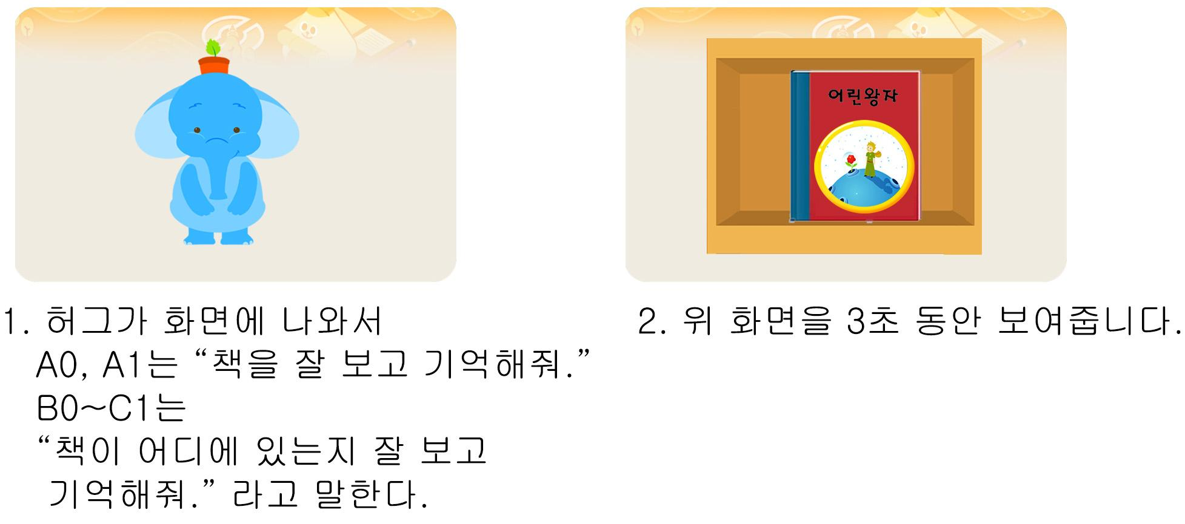 |  |  |  | 영어 음성 | 영어 내용 |  |  |  | 영어 음성 | 영어 내용

 |  |  |  | 전 ani 설명(연구원 선생님용) |  |  |  |  | 전 ani 설명(연구원 선생님용)
 |  |  |  | 1. 허그가 화면에 나와서 "책을 잘 보고 기억해줘." 라고 말하고 사라집니다. (A와 B,C 단계의 지문이 다릅니다.) 2. 책이 있는 화면을 3초 동안 보여줍니다. *A,B,C 공통 - 책 제목 써 주시고, 제목에 맞는 주인공 넣어서 책을 새로 예쁘게 그려주세요.
 |  |  |  | 전 ani 설명(두브레인 디자이너용) |  |  |  |  | 전 ani 설명(두브레인 디자이너용)

선택지 화면 |  |  |  | 선택지 화면 멘트 |  |  |  | 선택지 화면 | 선택지 화면 멘트
이미지 소스 위치 |  |  |  | 한국어 음성 | 한국어 내용 |  |  | 이미지 소스 위치 | 한국어 음성 | 한국어 내용
이미지 소스 URL |  |  |  | NA | 방금 본 책을 무엇인가요? 끌어넣어 주세요. (A1 동일합니다.) |  |  | 이미지 소스 URL
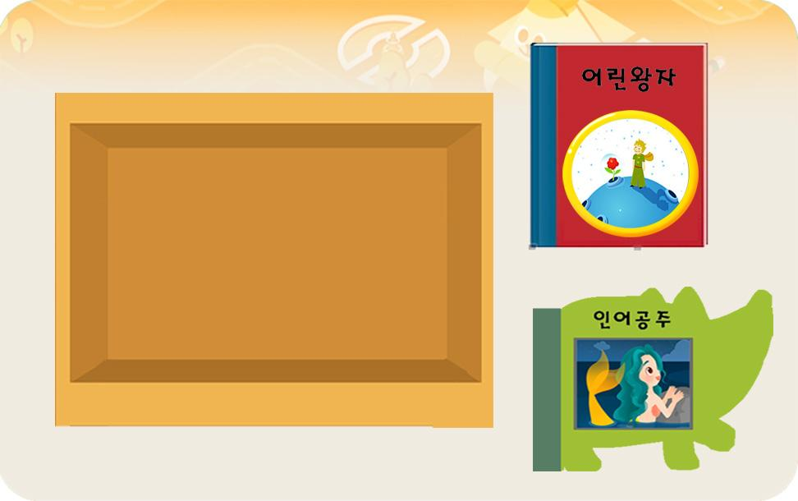 |  |  |  | 영어 음성 | 영어 내용 |  |  |  | 영어 음성 | 영어 내용

 |  |  |  | 선택지 화면 지문 |  |  |  |  | 선택지 화면 지문
 |  |  |  | 방금 본 책을 끌어넣어 주세요. (A1 동일합니다.)
 |  |  |  | 선택지 화면 설명 및 정답(연구원 선생님용) |  |  |  |  | 선택지 화면 설명 및 정답(연구원 선생님용)

 |  |  |  | 선택지 화면 설명(두브레인 디자이너용) |  |  |  |  | 선택지 화면 설명(두브레인 디자이너용)

후 ani 화면 |  |  |  | 후 ani 멘트 |  |  |  | 후 ani 화면 | 후 ani 멘트
이미지 소스 위치 |  |  |  | 한국어 음성 | 한국어 내용 |  |  | 이미지 소스 위치 | 한국어 음성 | 한국어 내용
이미지 소스 URL |  |  |  |  |  |  |  | 이미지 소스 URL
 |  |  |  | 영어 음성 | 영어 내용 |  |  |  | 영어 음성 | 영어 내용

 |  |  |  | 후 ani 설명(연구원 선생님용) |  |  |  |  | 후 ani 설명(연구원 선생님용)

 |  |  |  | 후 ani 설명(두브레인 디자이너용) |  |  |  |  | 후 ani 설명(두브레인 디자이너용)

문제 인덱스 |  |  |  | 전 ani | 후 ani | 타이머 |  | 문제 인덱스 | 전 ani | 후 ani | 타이머
A1 |  |  |  | TRUE |  |  |  | A1 | FALSE
세부사항 |  |  |  | 기타 |  |  |  | 세부사항 | 기타

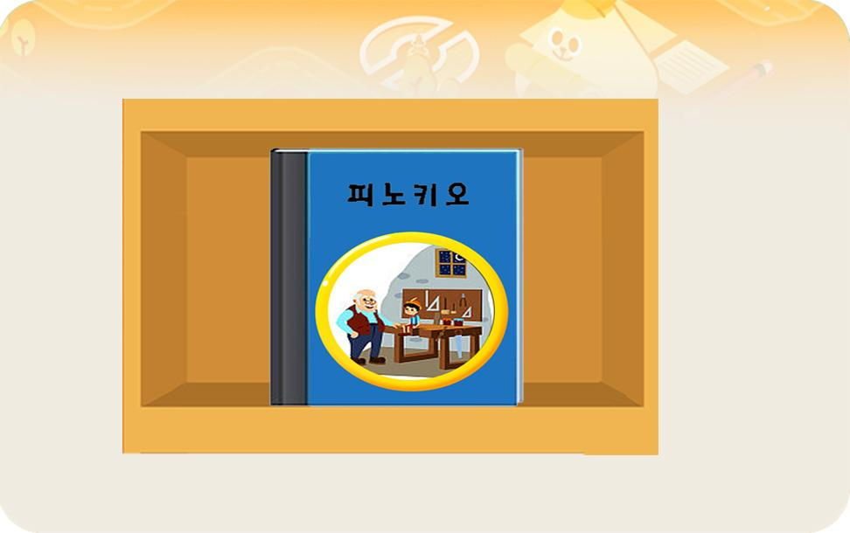
전 ani 화면 |  |  |  | 전 ani 멘트 |  |  |  | 전 ani 화면 | 전 ani 멘트
이미지 소스 위치 |  |  |  | 한국어 음성 | 한국어 내용 |  |  | 이미지 소스 위치 | 한국어 음성 | 한국어 내용
이미지 소스 URL |  |  |  |  |  |  |  | 이미지 소스 URL
 |  |  |  | 영어 음성 | 영어 내용 |  |  |  | 영어 음성 | 영어 내용

 |  |  |  | 전 ani 설명(연구원 선생님용) |  |  |  |  | 전 ani 설명(연구원 선생님용)
 |  |  |  | 3초 보여줍니다.
 |  |  |  | 전 ani 설명(두브레인 디자이너용) |  |  |  |  | 전 ani 설명(두브레인 디자이너용)

선택지 화면 |  |  |  | 선택지 화면 멘트 |  |  |  | 선택지 화면 | 선택지 화면 멘트
이미지 소스 위치 |  |  |  | 한국어 음성 | 한국어 내용 |  |  | 이미지 소스 위치 | 한국어 음성 | 한국어 내용
이미지 소스 URL |  |  |  |  |  |  |  | 이미지 소스 URL
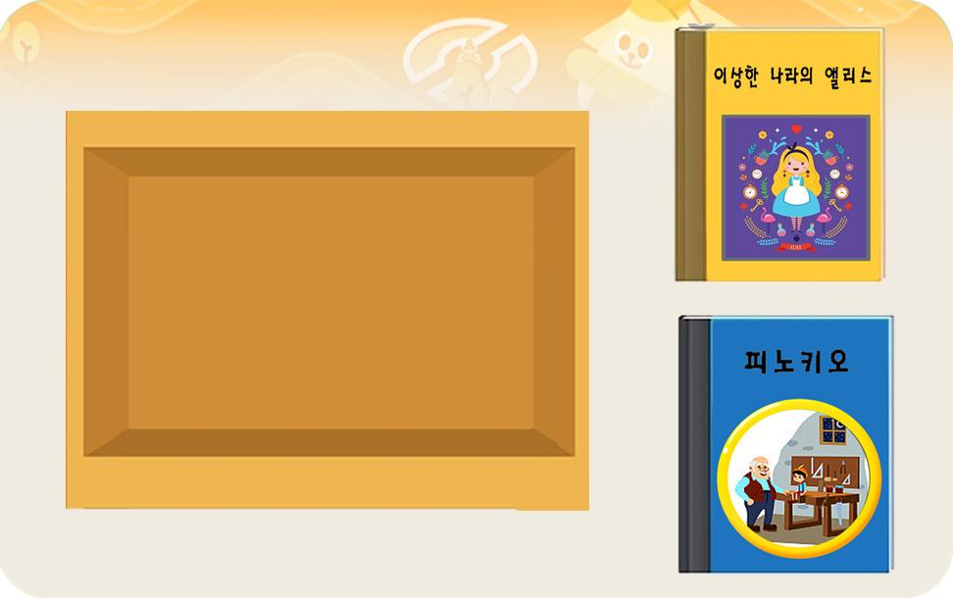 |  |  |  | 영어 음성 | 영어 내용 |  |  |  | 영어 음성 | 영어 내용

 |  |  |  | 선택지 화면 지문 |  |  |  |  | 선택지 화면 지문

 |  |  |  | 선택지 화면 설명 및 정답(연구원 선생님용) |  |  |  |  | 선택지 화면 설명 및 정답(연구원 선생님용)

 |  |  |  | 선택지 화면 설명(두브레인 디자이너용) |  |  |  |  | 선택지 화면 설명(두브레인 디자이너용)

후 ani 화면 |  |  |  | 후 ani 멘트 |  |  |  | 후 ani 화면 | 후 ani 멘트
이미지 소스 위치 |  |  |  | 한국어 음성 | 한국어 내용 |  |  | 이미지 소스 위치 | 한국어 음성 | 한국어 내용
이미지 소스 URL |  |  |  |  |  |  |  | 이미지 소스 URL
 |  |  |  | 영어 음성 | 영어 내용 |  |  |  | 영어 음성 | 영어 내용

 |  |  |  | 후 ani 설명(연구원 선생님용) |  |  |  |  | 후 ani 설명(연구원 선생님용)

 |  |  |  | 후 ani 설명(두브레인 디자이너용) |  |  |  |  | 후 ani 설명(두브레인 디자이너용)

문제 인덱스 |  |  |  | 전 ani | 후 ani | 타이머 |  | 문제 인덱스 | 전 ani | 후 ani | 타이머
B0 |  |  |  | TRUE |  |  |  |  | FALSE
세부사항 |  |  |  | 기타 |  |  |  | 세부사항 | 기타

전 ani 화면 |  |  |  | 전 ani 멘트 |  |  |  | 전 ani 화면 | 전 ani 멘트
이미지 소스 위치 |  |  |  | 한국어 음성 | 한국어 내용 |  |  | 이미지 소스 위치 | 한국어 음성 | 한국어 내용
이미지 소스 URL |  |  |  | 허그NA | 책이 어디에 있는지 잘 보고 기억해줘. (B1~C1 동일합니다.) |  |  | 이미지 소스 URL
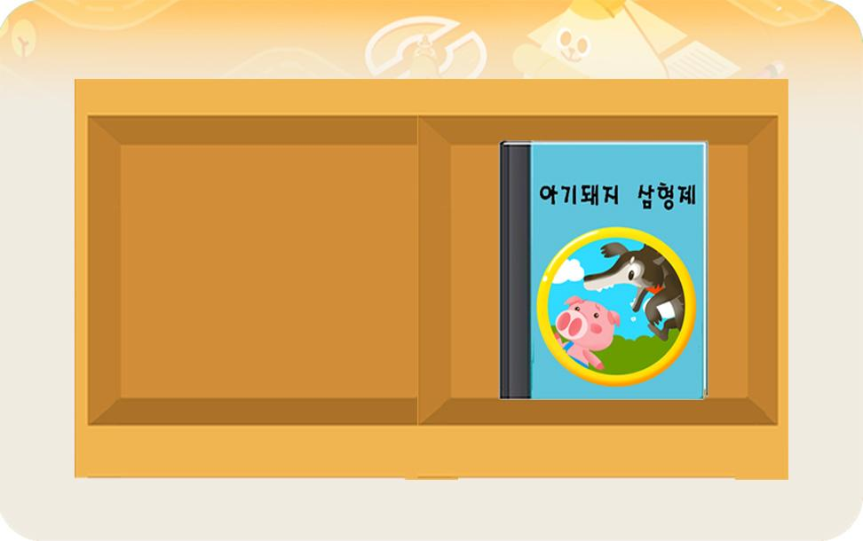 |  |  |  | 영어 음성 | 영어 내용 |  |  |  | 영어 음성 | 영어 내용

 |  |  |  | 전 ani 설명(연구원 선생님용) |  |  |  |  | 전 ani 설명(연구원 선생님용)
 |  |  |  | A0와 같은 형식입니다. 다만 화면을 허그NA이 다르고, 보여주는 시간이 4초 입니다. (B0는 2칸 짜리 책장이고, B1은 3칸 짜리 책장입니다. )
 |  |  |  | 전 ani 설명(두브레인 디자이너용) |  |  |  |  | 전 ani 설명(두브레인 디자이너용)

선택지 화면 |  |  |  | 선택지 화면 멘트 |  |  |  | 선택지 화면 | 선택지 화면 멘트
이미지 소스 위치 |  |  |  | 한국어 음성 | 한국어 내용 |  |  | 이미지 소스 위치 | 한국어 음성 | 한국어 내용
이미지 소스 URL |  |  |  | NA | 방금 본 화면에서 책은 어디에 있었나요? 책을 있었던 자리에 맞게 끌어넣어 주세요. (B1~C1 동일합니다.) |  |  | 이미지 소스 URL
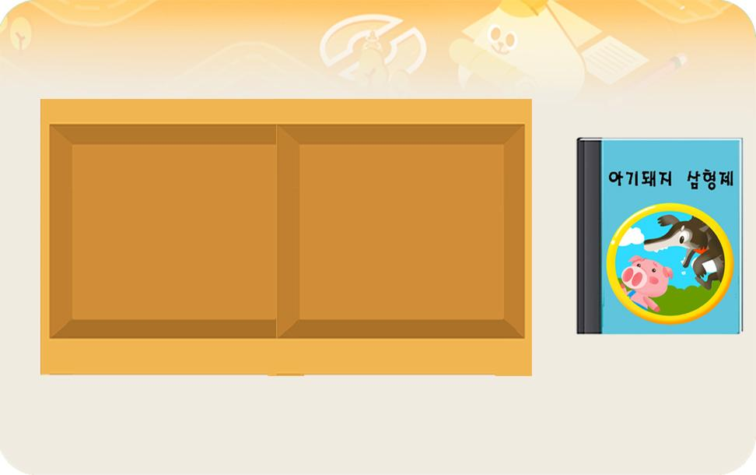 |  |  |  | 영어 음성 | 영어 내용 |  |  |  | 영어 음성 | 영어 내용

 |  |  |  | 선택지 화면 지문 |  |  |  |  | 선택지 화면 지문
 |  |  |  | 책을 있었던 자리에 맍게 끌어넣어 주세요. (B1~C1 동일합니다.)
 |  |  |  | 선택지 화면 설명 및 정답(연구원 선생님용) |  |  |  |  | 선택지 화면 설명 및 정답(연구원 선생님용)

 |  |  |  | 선택지 화면 설명(두브레인 디자이너용) |  |  |  |  | 선택지 화면 설명(두브레인 디자이너용)

후 ani 화면 |  |  |  | 후 ani 멘트 |  |  |  | 후 ani 화면 | 후 ani 멘트
이미지 소스 위치 |  |  |  | 한국어 음성 | 한국어 내용 |  |  | 이미지 소스 위치 | 한국어 음성 | 한국어 내용
이미지 소스 URL |  |  |  |  |  |  |  | 이미지 소스 URL
 |  |  |  | 영어 음성 | 영어 내용 |  |  |  | 영어 음성 | 영어 내용

 |  |  |  | 후 ani 설명(연구원 선생님용) |  |  |  |  | 후 ani 설명(연구원 선생님용)

 |  |  |  | 후 ani 설명(두브레인 디자이너용) |  |  |  |  | 후 ani 설명(두브레인 디자이너용)

문제 인덱스 |  |  |  | 전 ani | 후 ani | 타이머 |  | 문제 인덱스 | 전 ani | 후 ani | 타이머
B1 |  |  |  | TRUE |  |  |  |  | FALSE
세부사항 |  |  |  | 기타 |  |  |  | 세부사항 | 기타

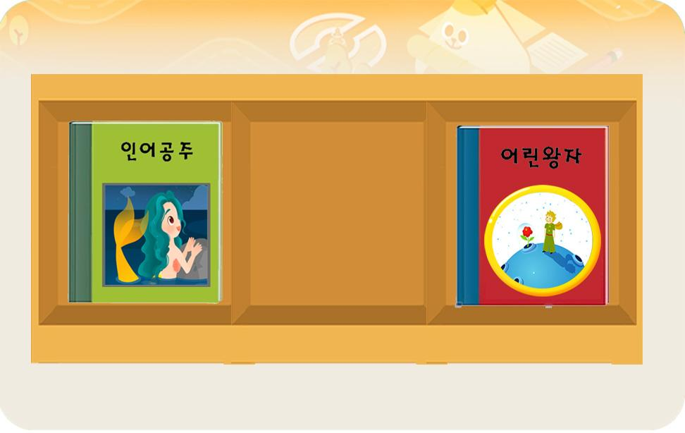
전 ani 화면 |  |  |  | 전 ani 멘트 |  |  |  | 전 ani 화면 | 전 ani 멘트
이미지 소스 위치 |  |  |  | 한국어 음성 | 한국어 내용 |  |  | 이미지 소스 위치 | 한국어 음성 | 한국어 내용
이미지 소스 URL |  |  |  |  |  |  |  | 이미지 소스 URL
 |  |  |  | 영어 음성 | 영어 내용 |  |  |  | 영어 음성 | 영어 내용

 |  |  |  | 전 ani 설명(연구원 선생님용) |  |  |  |  | 전 ani 설명(연구원 선생님용)
 |  |  |  | B0와 같은 형식입니다.
 |  |  |  | 전 ani 설명(두브레인 디자이너용) |  |  |  |  | 전 ani 설명(두브레인 디자이너용)

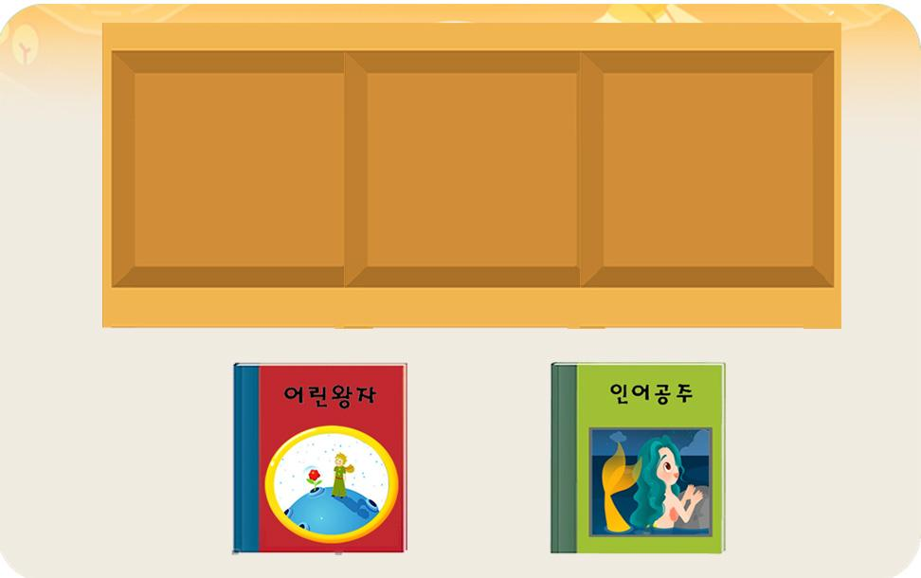
선택지 화면 |  |  |  | 선택지 화면 멘트 |  |  |  | 선택지 화면 | 선택지 화면 멘트
이미지 소스 위치 |  |  |  | 한국어 음성 | 한국어 내용 |  |  | 이미지 소스 위치 | 한국어 음성 | 한국어 내용
이미지 소스 URL |  |  |  |  |  |  |  | 이미지 소스 URL
 |  |  |  | 영어 음성 | 영어 내용 |  |  |  | 영어 음성 | 영어 내용

 |  |  |  | 선택지 화면 지문 |  |  |  |  | 선택지 화면 지문

 |  |  |  | 선택지 화면 설명 및 정답(연구원 선생님용) |  |  |  |  | 선택지 화면 설명 및 정답(연구원 선생님용)

 |  |  |  | 선택지 화면 설명(두브레인 디자이너용) |  |  |  |  | 선택지 화면 설명(두브레인 디자이너용)

후 ani 화면 |  |  |  | 후 ani 멘트 |  |  |  | 후 ani 화면 | 후 ani 멘트
이미지 소스 위치 |  |  |  | 한국어 음성 | 한국어 내용 |  |  | 이미지 소스 위치 | 한국어 음성 | 한국어 내용
이미지 소스 URL |  |  |  |  |  |  |  | 이미지 소스 URL
 |  |  |  | 영어 음성 | 영어 내용 |  |  |  | 영어 음성 | 영어 내용

 |  |  |  | 후 ani 설명(연구원 선생님용) |  |  |  |  | 후 ani 설명(연구원 선생님용)

 |  |  |  | 후 ani 설명(두브레인 디자이너용) |  |  |  |  | 후 ani 설명(두브레인 디자이너용)

문제 인덱스 |  |  |  | 전 ani | 후 ani | 타이머 |  | 문제 인덱스 | 전 ani | 후 ani | 타이머
C0 |  |  |  | TRUE |  |  |  |  | FALSE
세부사항 |  |  |  | 기타 |  |  |  | 세부사항 | 기타

전 ani 화면 |  |  |  | 전 ani 멘트 |  |  |  | 전 ani 화면 | 전 ani 멘트
이미지 소스 위치 |  |  |  | 한국어 음성 | 한국어 내용 |  |  | 이미지 소스 위치 | 한국어 음성 | 한국어 내용
이미지 소스 URL |  |  |  |  |  |  |  | 이미지 소스 URL
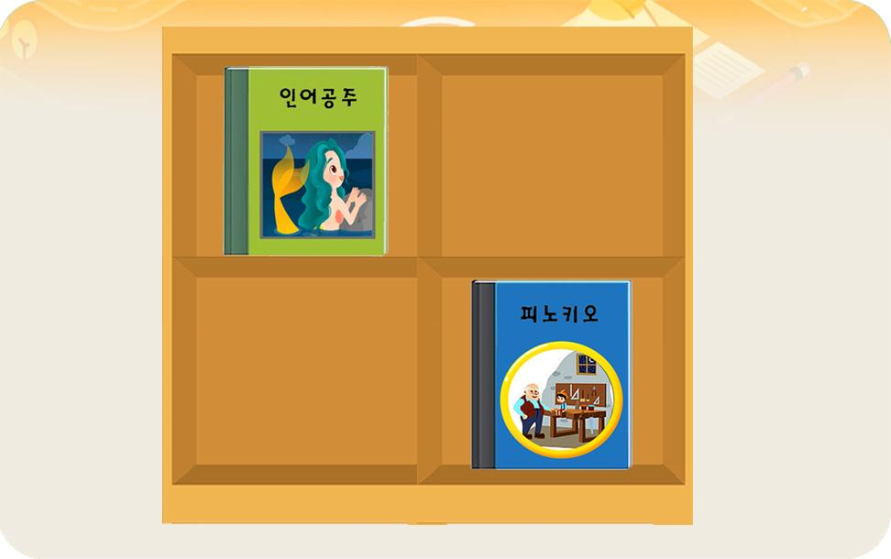 |  |  |  | 영어 음성 | 영어 내용 |  |  |  | 영어 음성 | 영어 내용

 |  |  |  | 전 ani 설명(연구원 선생님용) |  |  |  |  | 전 ani 설명(연구원 선생님용)
 |  |  |  | B0와 같은 형식입니다. (C0,C1의 책장은 2층으로 된 4칸 짜리 책장입니다.)
 |  |  |  | 전 ani 설명(두브레인 디자이너용) |  |  |  |  | 전 ani 설명(두브레인 디자이너용)

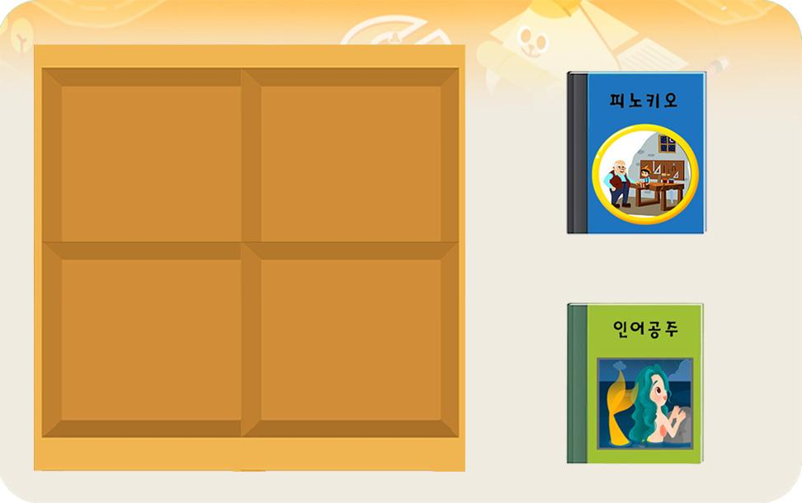
선택지 화면 |  |  |  | 선택지 화면 멘트 |  |  |  | 선택지 화면 | 선택지 화면 멘트
이미지 소스 위치 |  |  |  | 한국어 음성 | 한국어 내용 |  |  | 이미지 소스 위치 | 한국어 음성 | 한국어 내용
이미지 소스 URL |  |  |  |  |  |  |  | 이미지 소스 URL
 |  |  |  | 영어 음성 | 영어 내용 |  |  |  | 영어 음성 | 영어 내용

 |  |  |  | 선택지 화면 지문 |  |  |  |  | 선택지 화면 지문

 |  |  |  | 선택지 화면 설명 및 정답(연구원 선생님용) |  |  |  |  | 선택지 화면 설명 및 정답(연구원 선생님용)

 |  |  |  | 선택지 화면 설명(두브레인 디자이너용) |  |  |  |  | 선택지 화면 설명(두브레인 디자이너용)

후 ani 화면 |  |  |  | 후 ani 멘트 |  |  |  | 후 ani 화면 | 후 ani 멘트
이미지 소스 위치 |  |  |  | 한국어 음성 | 한국어 내용 |  |  | 이미지 소스 위치 | 한국어 음성 | 한국어 내용
이미지 소스 URL |  |  |  |  |  |  |  | 이미지 소스 URL
 |  |  |  | 영어 음성 | 영어 내용 |  |  |  | 영어 음성 | 영어 내용

 |  |  |  | 후 ani 설명(연구원 선생님용) |  |  |  |  | 후 ani 설명(연구원 선생님용)

 |  |  |  | 후 ani 설명(두브레인 디자이너용) |  |  |  |  | 후 ani 설명(두브레인 디자이너용)

문제 인덱스 |  |  |  | 전 ani | 후 ani | 타이머 |  | 문제 인덱스 | 전 ani | 후 ani | 타이머
C1 |  |  |  | TRUE |  |  |  |  | FALSE
세부사항 |  |  |  | 기타 |  |  |  | 세부사항 | 기타

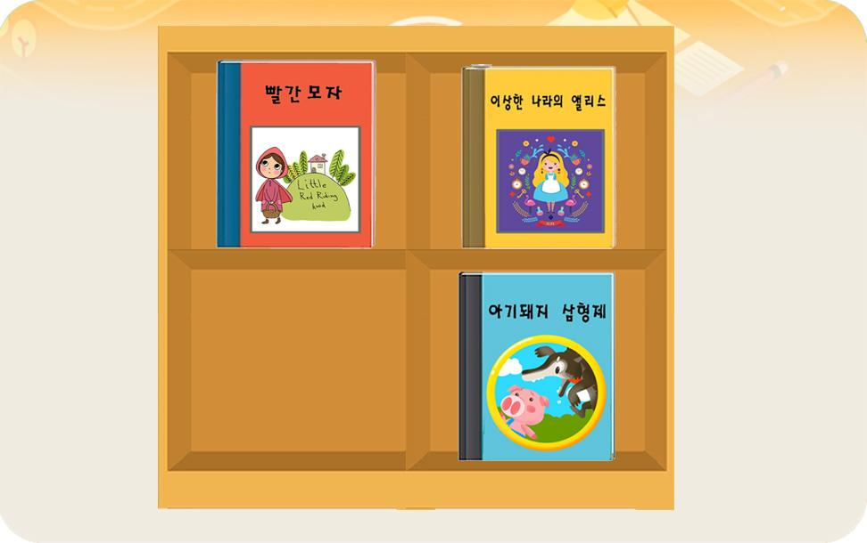
전 ani 화면 |  |  |  | 전 ani 멘트 |  |  |  | 전 ani 화면 | 전 ani 멘트
이미지 소스 위치 |  |  |  | 한국어 음성 | 한국어 내용 |  |  | 이미지 소스 위치 | 한국어 음성 | 한국어 내용
이미지 소스 URL |  |  |  |  |  |  |  | 이미지 소스 URL
 |  |  |  | 영어 음성 | 영어 내용 |  |  |  | 영어 음성 | 영어 내용

 |  |  |  | 전 ani 설명(연구원 선생님용) |  |  |  |  | 전 ani 설명(연구원 선생님용)
 |  |  |  | C0와 같은 형식입니다.
 |  |  |  | 전 ani 설명(두브레인 디자이너용) |  |  |  |  | 전 ani 설명(두브레인 디자이너용)

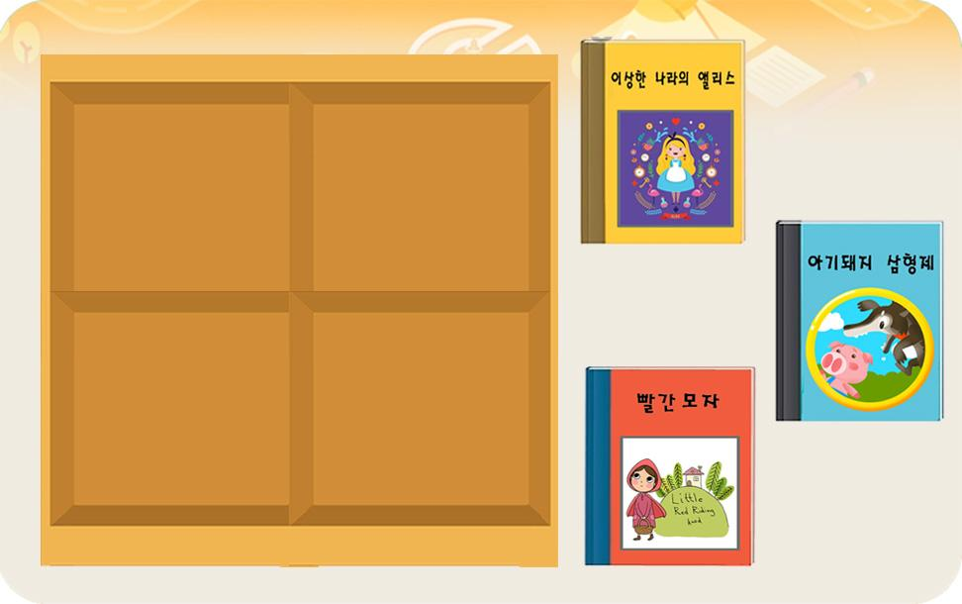
선택지 화면 |  |  |  | 선택지 화면 멘트 |  |  |  | 선택지 화면 | 선택지 화면 멘트
이미지 소스 위치 |  |  |  | 한국어 음성 | 한국어 내용 |  |  | 이미지 소스 위치 | 한국어 음성 | 한국어 내용
이미지 소스 URL |  |  |  |  |  |  |  | 이미지 소스 URL
 |  |  |  | 영어 음성 | 영어 내용 |  |  |  | 영어 음성 | 영어 내용

 |  |  |  | 선택지 화면 지문 |  |  |  |  | 선택지 화면 지문

 |  |  |  | 선택지 화면 설명 및 정답(연구원 선생님용) |  |  |  |  | 선택지 화면 설명 및 정답(연구원 선생님용)

 |  |  |  | 선택지 화면 설명(두브레인 디자이너용) |  |  |  |  | 선택지 화면 설명(두브레인 디자이너용)

후 ani 화면 |  |  |  | 후 ani 멘트 |  |  |  | 후 ani 화면 | 후 ani 멘트
이미지 소스 위치 |  |  |  | 음성 | 내용 |  |  | 이미지 소스 위치 | 음성 | 내용
이미지 소스 URL |  |  |  |  |  |  |  | 이미지 소스 URL
 |  |  |  | 후 ani 설명(연구원 선생님용) |  |  |  |  | 후 ani 설명(연구원 선생님용)

 |  |  |  | 후 ani 설명(두브레인 디자이너용) |  |  |  |  | 후 ani 설명(두브레인 디자이너용)

1_지각속도력
콘텐츠 번호 |  |  |  | 문제 번호
140 |  |  |  | 1
항목
지각속도력 | 공간지각력 | 수리력 | 창의력 | 시각적변별력 | 기억력 | 구성력 | 추론력
TRUE | FALSE | FALSE | FALSE | FALSE | FALSE | FALSE | FALSE
유형
기초 훈련Ⅰ | 기초 훈련Ⅱ | 기초 훈련Ⅲ | 기초 훈련 Ⅳ
FALSE | FALSE | FALSE | FALSE
공통 영역

문제 유형
다지선일 | 움직이는 두더지게임 | 움직이지 않는 두더지게임 | 애니메이팅 두더지 게임 | 그림그리기 | 패턴 그리기 | 드래그앤드랍 | 다지선다
FALSE | FALSE | FALSE | FALSE | FALSE | FALSE | FALSE | FALSE
지우기게임 | 발견하기문제 (틀린그림, 발자국) | 선긋기 | 순서대로누르기 | 블록쌓기 | 카드뒤집기 | 기타
FALSE | FALSE | FALSE | FALSE | FALSE | FALSE | FALSE
차수 |  |  |  |  |  |  |  | 차수
1차 |  |  |  |  |  |  |  | 2차
문제 인덱스 |  |  |  | 전 ani | 후 ani | 타이머 |  | 문제 인덱스 | 전 ani | 후 ani | 타이머
ABC0 |  |  |  | FALSE | FALSE | FALSE |  | A0 | TRUE | FALSE | FALSE
세부사항 |  |  |  | 기타 |  |  |  | 세부사항 | 기타

전 ani 화면 |  |  |  | 전 ani 멘트 |  |  |  | 전 ani 화면 | 전 ani 멘트
이미지 소스 위치 |  |  |  | 한국어 음성 | 한국어 내용 |  |  | 이미지 소스 위치 | 한국어 음성 | 한국어 내용
이미지 소스 URL |  |  |  |  |  |  |  | 이미지 소스 URL
 |  |  |  | 영어 음성 | 영어 내용 |  |  |  | 영어 음성 | 영어 내용

 |  |  |  | 전 ani 설명(연구원 선생님용) |  |  |  |  | 전 ani 설명(연구원 선생님용)

 |  |  |  | 전 ani 설명(두브레인 디자이너용) |  |  |  |  | 전 ani 설명(두브레인 디자이너용)

선택지 화면 |  |  |  | 선택지 화면 멘트 |  |  |  | 선택지 화면 | 선택지 화면 멘트
이미지 소스 위치 |  |  |  | 한국어 음성 | 한국어 내용 |  |  | 이미지 소스 위치 | 한국어 음성 | 한국어 내용
이미지 소스 URL |  |  |  | NA | 사탕을 빨리 눌러주세요. |  |  | 이미지 소스 URL
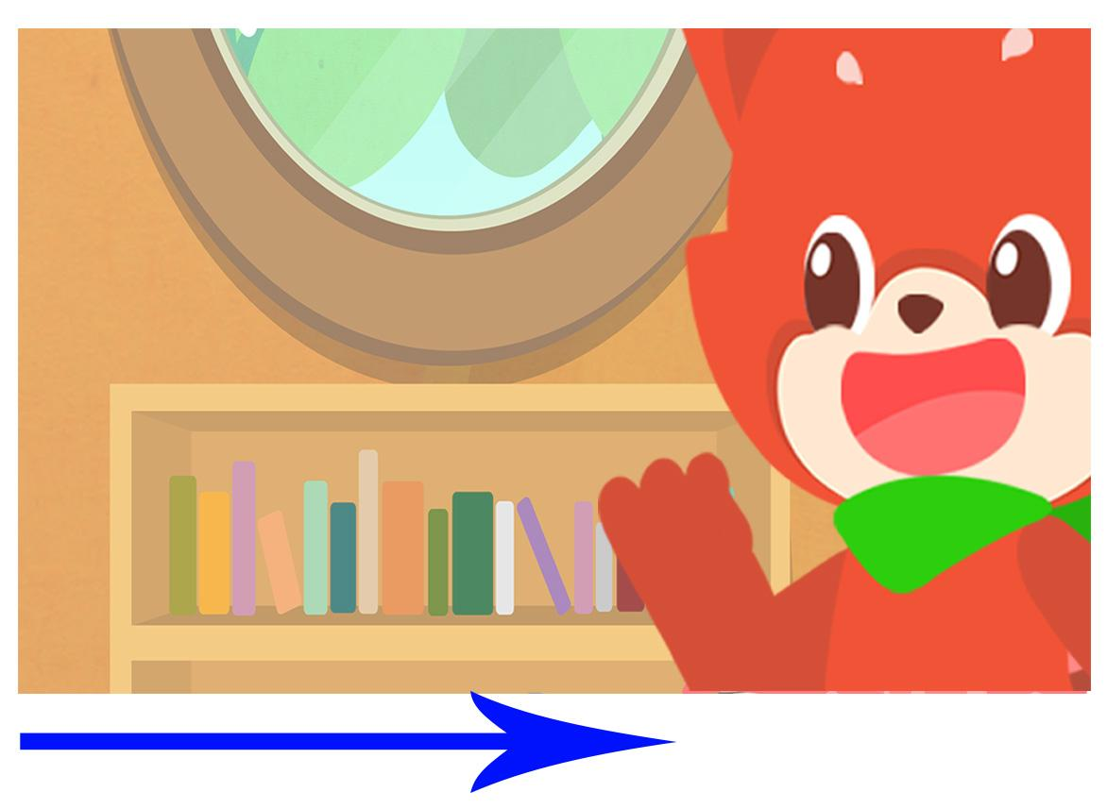 |  |  |  | 영어 음성 | 영어 내용 |  |  |  | 영어 음성 | 영어 내용

 |  |  |  | 선택지 화면 지문 |  |  |  |  | 선택지 화면 지문
 |  |  |  | 사탕을 빨리 눌러주세요.
 |  |  |  | 선택지 화면 설명 및 정답(연구원 선생님용) |  |  |  |  | 선택지 화면 설명 및 정답(연구원 선생님용)
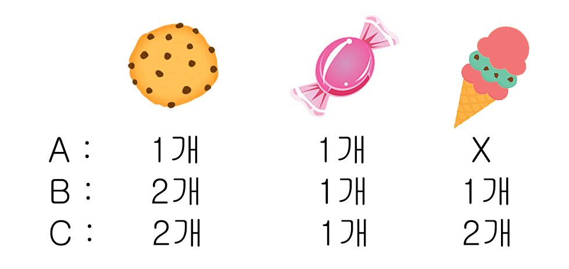
 |  |  |  | 오른쪽에서 아뜨가 계속 입을 움직이고, 화면 왼쪽에서 화살표 방향으로 에셋들이 나옵니다. 쿠키 에셋을 3회 누르면 후 ani화면이 나옵니다. * 사탕은 새로 예쁘게 그려주시고, 아이스크림은 140화 변별A1에 그리시는 아이스크림 색만 바꾸시면 됩니다. *에셋 수는 아래와 같습니다.
 |  |  |  | 선택지 화면 설명(두브레인 디자이너용) |  |  |  |  | 선택지 화면 설명(두브레인 디자이너용)

후 ani 화면 |  |  |  | 후 ani 멘트 |  |  |  | 후 ani 화면 | 후 ani 멘트
이미지 소스 위치 |  |  |  | 한국어 음성 | 한국어 내용 |  |  | 이미지 소스 위치 | 한국어 음성 | 한국어 내용
이미지 소스 URL |  |  |  |  |  |  |  | 이미지 소스 URL
사탕이 아뜨 입으로 들어가고, 아뜨가 오물오물 먹는 영상 |  |  |  | 영어 음성 | 영어 내용 |  |  |  | 영어 음성 | 영어 내용

 |  |  |  | 후 ani 설명(연구원 선생님용) |  |  |  |  | 후 ani 설명(연구원 선생님용)

 |  |  |  | 후 ani 설명(두브레인 디자이너용) |  |  |  |  | 후 ani 설명(두브레인 디자이너용)

문제 인덱스 |  |  |  | 전 ani | 후 ani | 타이머 |  | 문제 인덱스 | 전 ani | 후 ani | 타이머
ABC1 |  |  |  | FALSE |  |  |  | A1 | FALSE
세부사항 |  |  |  | 기타 |  |  |  | 세부사항 | 기타

전 ani 화면 |  |  |  | 전 ani 멘트 |  |  |  | 전 ani 화면 | 전 ani 멘트
이미지 소스 위치 |  |  |  | 한국어 음성 | 한국어 내용 |  |  | 이미지 소스 위치 | 한국어 음성 | 한국어 내용
이미지 소스 URL |  |  |  |  |  |  |  | 이미지 소스 URL
 |  |  |  | 영어 음성 | 영어 내용 |  |  |  | 영어 음성 | 영어 내용

 |  |  |  | 전 ani 설명(연구원 선생님용) |  |  |  |  | 전 ani 설명(연구원 선생님용)

 |  |  |  | 전 ani 설명(두브레인 디자이너용) |  |  |  |  | 전 ani 설명(두브레인 디자이너용)

선택지 화면 |  |  |  | 선택지 화면 멘트 |  |  |  | 선택지 화면 | 선택지 화면 멘트
이미지 소스 위치 |  |  |  | 한국어 음성 | 한국어 내용 |  |  | 이미지 소스 위치 | 한국어 음성 | 한국어 내용
이미지 소스 URL | https://drive.google.com/drive/folders/1jeLGhgi86O5Qaqjy_x-Pqx4NIabn9ZKa |  |  | NA | AB1 : 사과를 빨리 눌러주세요. C1 : 과일을 빨리 눌러주세요. |  |  | 이미지 소스 URL
ABC0 화면과 같습니다. |  |  |  | 영어 음성 | 영어 내용 |  |  |  | 영어 음성 | 영어 내용

 |  |  |  | 선택지 화면 지문 |  |  |  |  | 선택지 화면 지문
 |  |  |  | AB1 : 사과를 빨리 눌러주세요. C1 : 과일을 빨리 눌러주세요.
 |  |  |  | 선택지 화면 설명 및 정답(연구원 선생님용) |  |  |  |  | 선택지 화면 설명 및 정답(연구원 선생님용)
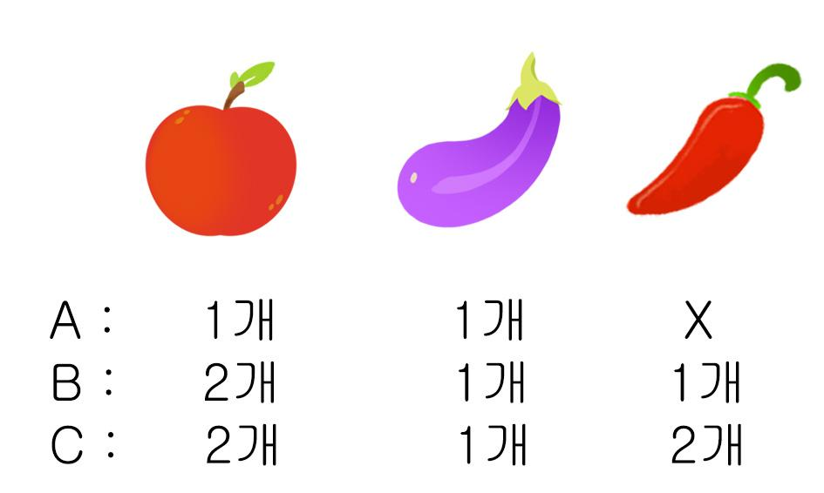
 |  |  |  | 오른쪽에서 아뜨가 계속 입을 움직이고, 화면 왼쪽에서 화살표 방향으로 에셋들이 나옵니다. 과일 에셋을 3회 누르면 후 ani화면이 나옵니다. *에셋 수는 아래와 같습니다.
 |  |  |  | 선택지 화면 설명(두브레인 디자이너용) |  |  |  |  | 선택지 화면 설명(두브레인 디자이너용)

후 ani 화면 |  |  |  | 후 ani 멘트 |  |  |  | 후 ani 화면 | 후 ani 멘트
이미지 소스 위치 |  |  |  | 한국어 음성 | 한국어 내용 |  |  | 이미지 소스 위치 | 한국어 음성 | 한국어 내용
이미지 소스 URL |  |  |  |  |  |  |  | 이미지 소스 URL
사과가 아뜨 입으로 들어가고, 아뜨가 오물오물 먹는 영상 |  |  |  | 영어 음성 | 영어 내용 |  |  |  | 영어 음성 | 영어 내용

 |  |  |  | 후 ani 설명(연구원 선생님용) |  |  |  |  | 후 ani 설명(연구원 선생님용)

 |  |  |  | 후 ani 설명(두브레인 디자이너용) |  |  |  |  | 후 ani 설명(두브레인 디자이너용)

문제 인덱스 |  |  |  | 전 ani | 후 ani | 타이머 |  | 문제 인덱스 | 전 ani | 후 ani | 타이머
 |  |  |  | FALSE |  |  |  |  | FALSE
세부사항 |  |  |  | 기타 |  |  |  | 세부사항 | 기타

전 ani 화면 |  |  |  | 전 ani 멘트 |  |  |  | 전 ani 화면 | 전 ani 멘트
이미지 소스 위치 |  |  |  | 한국어 음성 | 한국어 내용 |  |  | 이미지 소스 위치 | 한국어 음성 | 한국어 내용
이미지 소스 URL |  |  |  |  |  |  |  | 이미지 소스 URL
 |  |  |  | 영어 음성 | 영어 내용 |  |  |  | 영어 음성 | 영어 내용

 |  |  |  | 전 ani 설명(연구원 선생님용) |  |  |  |  | 전 ani 설명(연구원 선생님용)

 |  |  |  | 전 ani 설명(두브레인 디자이너용) |  |  |  |  | 전 ani 설명(두브레인 디자이너용)

선택지 화면 |  |  |  | 선택지 화면 멘트 |  |  |  | 선택지 화면 | 선택지 화면 멘트
이미지 소스 위치 |  |  |  | 한국어 음성 | 한국어 내용 |  |  | 이미지 소스 위치 | 한국어 음성 | 한국어 내용
이미지 소스 URL |  |  |  |  |  |  |  | 이미지 소스 URL
 |  |  |  | 영어 음성 | 영어 내용 |  |  |  | 영어 음성 | 영어 내용

 |  |  |  | 선택지 화면 지문 |  |  |  |  | 선택지 화면 지문

 |  |  |  | 선택지 화면 설명 및 정답(연구원 선생님용) |  |  |  |  | 선택지 화면 설명 및 정답(연구원 선생님용)

 |  |  |  | 선택지 화면 설명(두브레인 디자이너용) |  |  |  |  | 선택지 화면 설명(두브레인 디자이너용)

후 ani 화면 |  |  |  | 후 ani 멘트 |  |  |  | 후 ani 화면 | 후 ani 멘트
이미지 소스 위치 |  |  |  | 한국어 음성 | 한국어 내용 |  |  | 이미지 소스 위치 | 한국어 음성 | 한국어 내용
이미지 소스 URL |  |  |  |  |  |  |  | 이미지 소스 URL
 |  |  |  | 영어 음성 | 영어 내용 |  |  |  | 영어 음성 | 영어 내용

 |  |  |  | 후 ani 설명(연구원 선생님용) |  |  |  |  | 후 ani 설명(연구원 선생님용)

 |  |  |  | 후 ani 설명(두브레인 디자이너용) |  |  |  |  | 후 ani 설명(두브레인 디자이너용)

문제 인덱스 |  |  |  | 전 ani | 후 ani | 타이머 |  | 문제 인덱스 | 전 ani | 후 ani | 타이머
 |  |  |  | FALSE |  |  |  |  | FALSE
세부사항 |  |  |  | 기타 |  |  |  | 세부사항 | 기타

전 ani 화면 |  |  |  | 전 ani 멘트 |  |  |  | 전 ani 화면 | 전 ani 멘트
이미지 소스 위치 |  |  |  | 한국어 음성 | 한국어 내용 |  |  | 이미지 소스 위치 | 한국어 음성 | 한국어 내용
이미지 소스 URL |  |  |  |  |  |  |  | 이미지 소스 URL
 |  |  |  | 영어 음성 | 영어 내용 |  |  |  | 영어 음성 | 영어 내용

 |  |  |  | 전 ani 설명(연구원 선생님용) |  |  |  |  | 전 ani 설명(연구원 선생님용)

 |  |  |  | 전 ani 설명(두브레인 디자이너용) |  |  |  |  | 전 ani 설명(두브레인 디자이너용)

선택지 화면 |  |  |  | 선택지 화면 멘트 |  |  |  | 선택지 화면 | 선택지 화면 멘트
이미지 소스 위치 |  |  |  | 한국어 음성 | 한국어 내용 |  |  | 이미지 소스 위치 | 한국어 음성 | 한국어 내용
이미지 소스 URL |  |  |  |  |  |  |  | 이미지 소스 URL
 |  |  |  | 영어 음성 | 영어 내용 |  |  |  | 영어 음성 | 영어 내용

 |  |  |  | 선택지 화면 지문 |  |  |  |  | 선택지 화면 지문

 |  |  |  | 선택지 화면 설명 및 정답(연구원 선생님용) |  |  |  |  | 선택지 화면 설명 및 정답(연구원 선생님용)

 |  |  |  | 선택지 화면 설명(두브레인 디자이너용) |  |  |  |  | 선택지 화면 설명(두브레인 디자이너용)

후 ani 화면 |  |  |  | 후 ani 멘트 |  |  |  | 후 ani 화면 | 후 ani 멘트
이미지 소스 위치 |  |  |  | 한국어 음성 | 한국어 내용 |  |  | 이미지 소스 위치 | 한국어 음성 | 한국어 내용
이미지 소스 URL |  |  |  |  |  |  |  | 이미지 소스 URL
 |  |  |  | 영어 음성 | 영어 내용 |  |  |  | 영어 음성 | 영어 내용

 |  |  |  | 후 ani 설명(연구원 선생님용) |  |  |  |  | 후 ani 설명(연구원 선생님용)

 |  |  |  | 후 ani 설명(두브레인 디자이너용) |  |  |  |  | 후 ani 설명(두브레인 디자이너용)

문제 인덱스 |  |  |  | 전 ani | 후 ani | 타이머 |  | 문제 인덱스 | 전 ani | 후 ani | 타이머
 |  |  |  | FALSE |  |  |  |  | FALSE
세부사항 |  |  |  | 기타 |  |  |  | 세부사항 | 기타

전 ani 화면 |  |  |  | 전 ani 멘트 |  |  |  | 전 ani 화면 | 전 ani 멘트
이미지 소스 위치 |  |  |  | 한국어 음성 | 한국어 내용 |  |  | 이미지 소스 위치 | 한국어 음성 | 한국어 내용
이미지 소스 URL |  |  |  |  |  |  |  | 이미지 소스 URL
 |  |  |  | 영어 음성 | 영어 내용 |  |  |  | 영어 음성 | 영어 내용

 |  |  |  | 전 ani 설명(연구원 선생님용) |  |  |  |  | 전 ani 설명(연구원 선생님용)

 |  |  |  | 전 ani 설명(두브레인 디자이너용) |  |  |  |  | 전 ani 설명(두브레인 디자이너용)

선택지 화면 |  |  |  | 선택지 화면 멘트 |  |  |  | 선택지 화면 | 선택지 화면 멘트
이미지 소스 위치 |  |  |  | 한국어 음성 | 한국어 내용 |  |  | 이미지 소스 위치 | 한국어 음성 | 한국어 내용
이미지 소스 URL |  |  |  |  |  |  |  | 이미지 소스 URL
 |  |  |  | 영어 음성 | 영어 내용 |  |  |  | 영어 음성 | 영어 내용

 |  |  |  | 선택지 화면 지문 |  |  |  |  | 선택지 화면 지문

 |  |  |  | 선택지 화면 설명 및 정답(연구원 선생님용) |  |  |  |  | 선택지 화면 설명 및 정답(연구원 선생님용)

 |  |  |  | 선택지 화면 설명(두브레인 디자이너용) |  |  |  |  | 선택지 화면 설명(두브레인 디자이너용)

후 ani 화면 |  |  |  | 후 ani 멘트 |  |  |  | 후 ani 화면 | 후 ani 멘트
이미지 소스 위치 |  |  |  | 한국어 음성 | 한국어 내용 |  |  | 이미지 소스 위치 | 한국어 음성 | 한국어 내용
이미지 소스 URL |  |  |  |  |  |  |  | 이미지 소스 URL
 |  |  |  | 영어 음성 | 영어 내용 |  |  |  | 영어 음성 | 영어 내용

 |  |  |  | 후 ani 설명(연구원 선생님용) |  |  |  |  | 후 ani 설명(연구원 선생님용)

 |  |  |  | 후 ani 설명(두브레인 디자이너용) |  |  |  |  | 후 ani 설명(두브레인 디자이너용)

문제 인덱스 |  |  |  | 전 ani | 후 ani | 타이머 |  | 문제 인덱스 | 전 ani | 후 ani | 타이머
 |  |  |  | FALSE |  |  |  |  | FALSE
세부사항 |  |  |  | 기타 |  |  |  | 세부사항 | 기타

전 ani 화면 |  |  |  | 전 ani 멘트 |  |  |  | 전 ani 화면 | 전 ani 멘트
이미지 소스 위치 |  |  |  | 한국어 음성 | 한국어 내용 |  |  | 이미지 소스 위치 | 한국어 음성 | 한국어 내용
이미지 소스 URL |  |  |  |  |  |  |  | 이미지 소스 URL
 |  |  |  | 영어 음성 | 영어 내용 |  |  |  | 영어 음성 | 영어 내용

 |  |  |  | 전 ani 설명(연구원 선생님용) |  |  |  |  | 전 ani 설명(연구원 선생님용)

 |  |  |  | 전 ani 설명(두브레인 디자이너용) |  |  |  |  | 전 ani 설명(두브레인 디자이너용)

선택지 화면 |  |  |  | 선택지 화면 멘트 |  |  |  | 선택지 화면 | 선택지 화면 멘트
이미지 소스 위치 |  |  |  | 한국어 음성 | 한국어 내용 |  |  | 이미지 소스 위치 | 한국어 음성 | 한국어 내용
이미지 소스 URL |  |  |  |  |  |  |  | 이미지 소스 URL
 |  |  |  | 영어 음성 | 영어 내용 |  |  |  | 영어 음성 | 영어 내용

 |  |  |  | 선택지 화면 지문 |  |  |  |  | 선택지 화면 지문

 |  |  |  | 선택지 화면 설명 및 정답(연구원 선생님용) |  |  |  |  | 선택지 화면 설명 및 정답(연구원 선생님용)

 |  |  |  | 선택지 화면 설명(두브레인 디자이너용) |  |  |  |  | 선택지 화면 설명(두브레인 디자이너용)

후 ani 화면 |  |  |  | 후 ani 멘트 |  |  |  | 후 ani 화면 | 후 ani 멘트
이미지 소스 위치 |  |  |  | 한국어 음성 | 한국어 내용 |  |  | 이미지 소스 위치 | 한국어 음성 | 한국어 내용
이미지 소스 URL |  |  |  |  |  |  |  | 이미지 소스 URL
 |  |  |  | 영어 음성 | 영어 내용 |  |  |  | 영어 음성 | 영어 내용

 |  |  |  | 후 ani 설명(연구원 선생님용) |  |  |  |  | 후 ani 설명(연구원 선생님용)

 |  |  |  | 후 ani 설명(두브레인 디자이너용) |  |  |  |  | 후 ani 설명(두브레인 디자이너용)

2_공간지각력
콘텐츠 번호 |  |  |  | 문제 번호
140 |  |  |  | 2
항목
지각속도력 | 공간지각력 | 수리력 | 창의력 | 시각적변별력 | 기억력 | 구성력 | 추론력
FALSE | TRUE | FALSE | FALSE | FALSE | FALSE | FALSE | FALSE
유형
비교 | 위치 | 방향·위치 | 회전 | 대칭 | 조망 | 겹침 | 전개도
FALSE | FALSE | FALSE | FALSE | FALSE | FALSE | FALSE | FALSE
공통 영역

문제 유형
다지선일 | 움직이는 두더지게임 | 움직이지 않는 두더지게임 | 애니메이팅 두더지 게임 | 그림그리기 | 패턴 그리기 | 드래그앤드랍 | 다지선다
TRUE | FALSE | FALSE | FALSE | FALSE | FALSE | FALSE | FALSE
지우기게임 | 발견하기문제 (틀린그림, 발자국) | 선긋기 | 순서대로누르기 | 블록쌓기 | 카드뒤집기 | 기타
FALSE | FALSE | FALSE | FALSE | FALSE | FALSE | FALSE
차수 |  |  |  |  |  |  |  | 차수
1차 |  |  |  |  |  |  |  | 2차
문제 인덱스 |  |  |  | 전 ani | 후 ani | 타이머 |  | 문제 인덱스 | 전 ani | 후 ani | 타이머
A0 |  |  |  | FALSE | FALSE | FALSE |  | A0 | FALSE | FALSE | FALSE
세부사항 |  |  |  | 기타 |  |  |  | 세부사항 | 기타

전 ani 화면 |  |  |  | 전 ani 멘트 |  |  |  | 전 ani 화면 | 전 ani 멘트
이미지 소스 위치 |  |  |  | 한국어 음성 | 한국어 내용 |  |  | 이미지 소스 위치 | 한국어 음성 | 한국어 내용
이미지 소스 URL |  |  |  |  |  |  |  | 이미지 소스 URL
 |  |  |  | 영어 음성 | 영어 내용 |  |  |  | 영어 음성 | 영어 내용

 |  |  |  | 전 ani 설명(연구원 선생님용) |  |  |  |  | 전 ani 설명(연구원 선생님용)

 |  |  |  | 전 ani 설명(두브레인 디자이너용) |  |  |  |  | 전 ani 설명(두브레인 디자이너용)

선택지 화면 |  |  |  | 선택지 화면 멘트 |  |  |  | 선택지 화면 | 선택지 화면 멘트
이미지 소스 위치 |  |  |  | 한국어 음성 | 한국어 내용 |  |  | 이미지 소스 위치 | 한국어 음성 | 한국어 내용
이미지 소스 URL |  |  |  | Na | 보기의 입체도형을 위에서 보면 어떻게 보일까요? 맞는 것을 찾아 눌러주세요.(A,B,C단계 동일) |  |  | 이미지 소스 URL
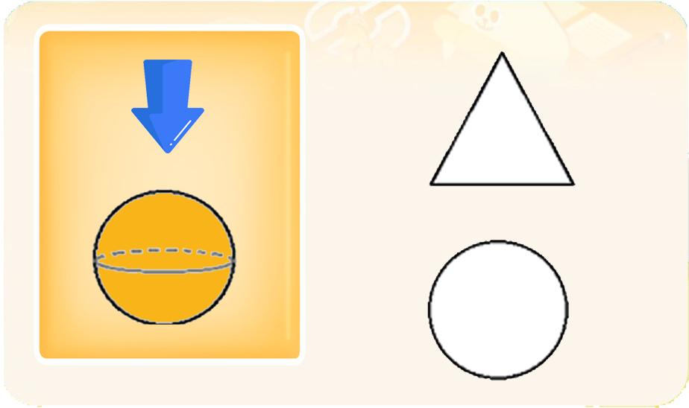 |  |  |  | 영어 음성 | 영어 내용 |  |  |  | 영어 음성 | 영어 내용

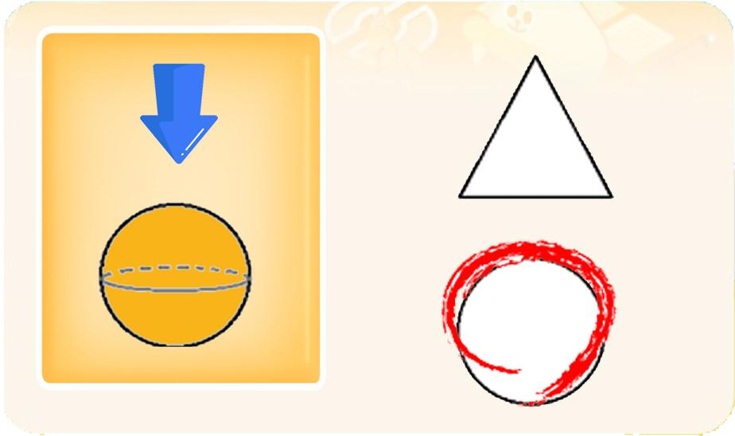
 |  |  |  | 선택지 화면 지문 |  |  |  |  | 선택지 화면 지문
 |  |  |  | 위에서 본 입체도형의 모습을 찾아 눌러주세요.(A,B,C단계 동일)
 |  |  |  | 선택지 화면 설명 및 정답(연구원 선생님용) |  |  |  |  | 선택지 화면 설명 및 정답(연구원 선생님용)
 |  |  |  | A,B,C단계 동일 -보기의 입체도형은 보기판에서 잘 보이는 예쁜 색으로 해주시면 됩니다. 선택에셋은 보기의 입체도형색이 정해지면 그 색과 같은 색으로 평면도형에 넣어주세요.
 |  |  |  | 선택지 화면 설명(두브레인 디자이너용) |  |  |  |  | 선택지 화면 설명(두브레인 디자이너용)

후 ani 화면 |  |  |  | 후 ani 멘트 |  |  |  | 후 ani 화면 | 후 ani 멘트
이미지 소스 위치 |  |  |  | 한국어 음성 | 한국어 내용 |  |  | 이미지 소스 위치 | 한국어 음성 | 한국어 내용
이미지 소스 URL |  |  |  |  |  |  |  | 이미지 소스 URL
 |  |  |  | 영어 음성 | 영어 내용 |  |  |  | 영어 음성 | 영어 내용

 |  |  |  | 후 ani 설명(연구원 선생님용) |  |  |  |  | 후 ani 설명(연구원 선생님용)

 |  |  |  | 후 ani 설명(두브레인 디자이너용) |  |  |  |  | 후 ani 설명(두브레인 디자이너용)

문제 인덱스 |  |  |  | 전 ani | 후 ani | 타이머 |  | 문제 인덱스 | 전 ani | 후 ani | 타이머
A1 |  |  |  | FALSE |  |  |  | A1 | FALSE
세부사항 |  |  |  | 기타 |  |  |  | 세부사항 | 기타

전 ani 화면 |  |  |  | 전 ani 멘트 |  |  |  | 전 ani 화면 | 전 ani 멘트
이미지 소스 위치 |  |  |  | 한국어 음성 | 한국어 내용 |  |  | 이미지 소스 위치 | 한국어 음성 | 한국어 내용
이미지 소스 URL |  |  |  |  |  |  |  | 이미지 소스 URL
 |  |  |  | 영어 음성 | 영어 내용 |  |  |  | 영어 음성 | 영어 내용

 |  |  |  | 전 ani 설명(연구원 선생님용) |  |  |  |  | 전 ani 설명(연구원 선생님용)

 |  |  |  | 전 ani 설명(두브레인 디자이너용) |  |  |  |  | 전 ani 설명(두브레인 디자이너용)

선택지 화면 |  |  |  | 선택지 화면 멘트 |  |  |  | 선택지 화면 | 선택지 화면 멘트
이미지 소스 위치 |  |  |  | 한국어 음성 | 한국어 내용 |  |  | 이미지 소스 위치 | 한국어 음성 | 한국어 내용
이미지 소스 URL |  |  |  |  |  |  |  | 이미지 소스 URL
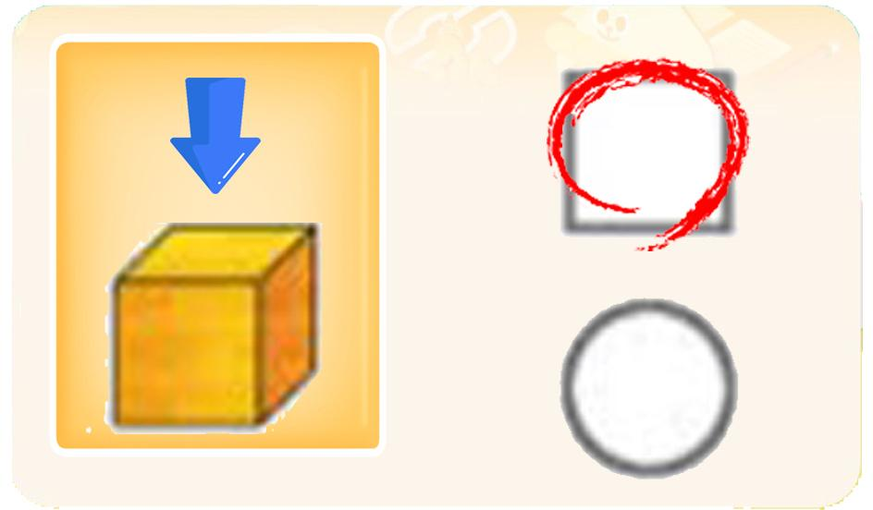 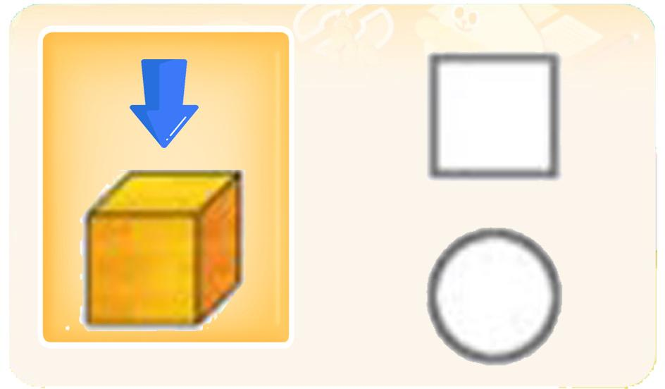 |  |  |  | 영어 음성 | 영어 내용 |  |  |  | 영어 음성 | 영어 내용

 |  |  |  | 선택지 화면 지문 |  |  |  |  | 선택지 화면 지문

 |  |  |  | 선택지 화면 설명 및 정답(연구원 선생님용) |  |  |  |  | 선택지 화면 설명 및 정답(연구원 선생님용)

 |  |  |  | 선택지 화면 설명(두브레인 디자이너용) |  |  |  |  | 선택지 화면 설명(두브레인 디자이너용)

후 ani 화면 |  |  |  | 후 ani 멘트 |  |  |  | 후 ani 화면 | 후 ani 멘트
이미지 소스 위치 |  |  |  | 한국어 음성 | 한국어 내용 |  |  | 이미지 소스 위치 | 한국어 음성 | 한국어 내용
이미지 소스 URL |  |  |  |  |  |  |  | 이미지 소스 URL
 |  |  |  | 영어 음성 | 영어 내용 |  |  |  | 영어 음성 | 영어 내용

 |  |  |  | 후 ani 설명(연구원 선생님용) |  |  |  |  | 후 ani 설명(연구원 선생님용)

 |  |  |  | 후 ani 설명(두브레인 디자이너용) |  |  |  |  | 후 ani 설명(두브레인 디자이너용)

문제 인덱스 |  |  |  | 전 ani | 후 ani | 타이머 |  | 문제 인덱스 | 전 ani | 후 ani | 타이머
B0 |  |  |  | FALSE |  |  |  |  | FALSE
세부사항 |  |  |  | 기타 |  |  |  | 세부사항 | 기타

전 ani 화면 |  |  |  | 전 ani 멘트 |  |  |  | 전 ani 화면 | 전 ani 멘트
이미지 소스 위치 |  |  |  | 한국어 음성 | 한국어 내용 |  |  | 이미지 소스 위치 | 한국어 음성 | 한국어 내용
이미지 소스 URL |  |  |  |  |  |  |  | 이미지 소스 URL
 |  |  |  | 영어 음성 | 영어 내용 |  |  |  | 영어 음성 | 영어 내용

 |  |  |  | 전 ani 설명(연구원 선생님용) |  |  |  |  | 전 ani 설명(연구원 선생님용)

 |  |  |  | 전 ani 설명(두브레인 디자이너용) |  |  |  |  | 전 ani 설명(두브레인 디자이너용)

선택지 화면 |  |  |  | 선택지 화면 멘트 |  |  |  | 선택지 화면 | 선택지 화면 멘트
이미지 소스 위치 |  |  |  | 한국어 음성 | 한국어 내용 |  |  | 이미지 소스 위치 | 한국어 음성 | 한국어 내용
이미지 소스 URL |  |  |  |  |  |  |  | 이미지 소스 URL
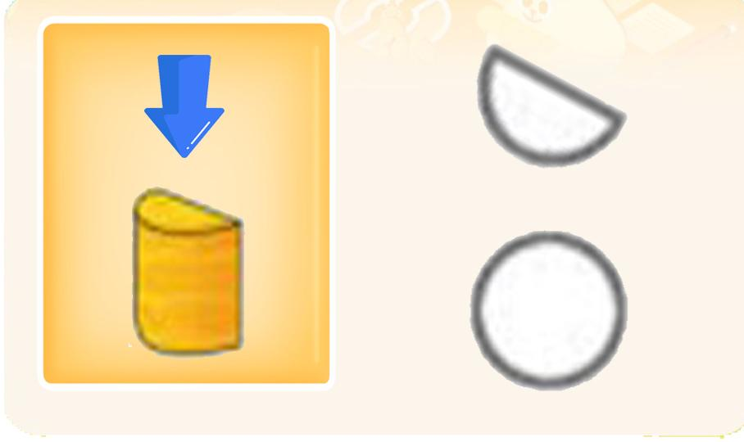 |  |  |  | 영어 음성 | 영어 내용 |  |  |  | 영어 음성 | 영어 내용

 |  |  |  | 선택지 화면 지문 |  |  |  |  | 선택지 화면 지문

 |  |  |  | 선택지 화면 설명 및 정답(연구원 선생님용) |  |  |  |  | 선택지 화면 설명 및 정답(연구원 선생님용)

 |  |  |  | 선택지 화면 설명(두브레인 디자이너용) |  |  |  |  | 선택지 화면 설명(두브레인 디자이너용)

후 ani 화면 |  |  |  | 후 ani 멘트 |  |  |  | 후 ani 화면 | 후 ani 멘트
이미지 소스 위치 |  |  |  | 한국어 음성 | 한국어 내용 |  |  | 이미지 소스 위치 | 한국어 음성 | 한국어 내용
이미지 소스 URL |  |  |  |  |  |  |  | 이미지 소스 URL
 |  |  |  | 영어 음성 | 영어 내용 |  |  |  | 영어 음성 | 영어 내용

 |  |  |  | 후 ani 설명(연구원 선생님용) |  |  |  |  | 후 ani 설명(연구원 선생님용)

 |  |  |  | 후 ani 설명(두브레인 디자이너용) |  |  |  |  | 후 ani 설명(두브레인 디자이너용)

문제 인덱스 |  |  |  | 전 ani | 후 ani | 타이머 |  | 문제 인덱스 | 전 ani | 후 ani | 타이머
B1 |  |  |  | FALSE |  |  |  |  | FALSE
세부사항 |  |  |  | 기타 |  |  |  | 세부사항 | 기타

전 ani 화면 |  |  |  | 전 ani 멘트 |  |  |  | 전 ani 화면 | 전 ani 멘트
이미지 소스 위치 |  |  |  | 한국어 음성 | 한국어 내용 |  |  | 이미지 소스 위치 | 한국어 음성 | 한국어 내용
이미지 소스 URL |  |  |  |  |  |  |  | 이미지 소스 URL
 |  |  |  | 영어 음성 | 영어 내용 |  |  |  | 영어 음성 | 영어 내용

 |  |  |  | 전 ani 설명(연구원 선생님용) |  |  |  |  | 전 ani 설명(연구원 선생님용)

 |  |  |  | 전 ani 설명(두브레인 디자이너용) |  |  |  |  | 전 ani 설명(두브레인 디자이너용)

선택지 화면 |  |  |  | 선택지 화면 멘트 |  |  |  | 선택지 화면 | 선택지 화면 멘트
이미지 소스 위치 |  |  |  | 한국어 음성 | 한국어 내용 |  |  | 이미지 소스 위치 | 한국어 음성 | 한국어 내용
이미지 소스 URL |  |  |  |  |  |  |  | 이미지 소스 URL
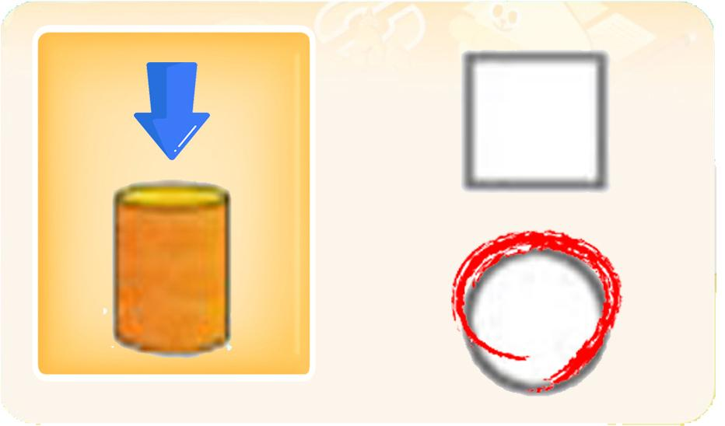 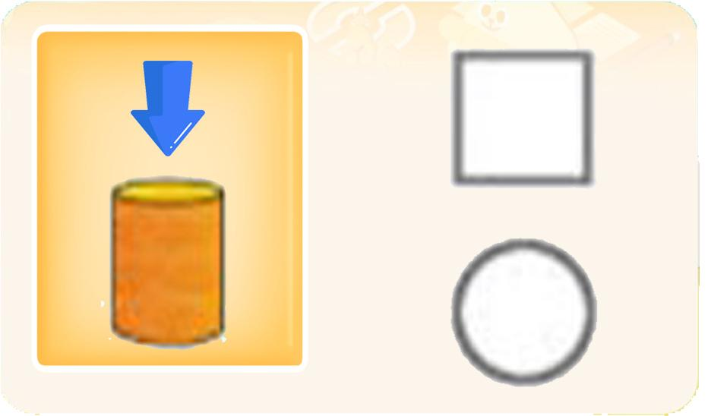 |  |  |  | 영어 음성 | 영어 내용 |  |  |  | 영어 음성 | 영어 내용

 |  |  |  | 선택지 화면 지문 |  |  |  |  | 선택지 화면 지문

 |  |  |  | 선택지 화면 설명 및 정답(연구원 선생님용) |  |  |  |  | 선택지 화면 설명 및 정답(연구원 선생님용)

 |  |  |  | 선택지 화면 설명(두브레인 디자이너용) |  |  |  |  | 선택지 화면 설명(두브레인 디자이너용)

후 ani 화면 |  |  |  | 후 ani 멘트 |  |  |  | 후 ani 화면 | 후 ani 멘트
이미지 소스 위치 |  |  |  | 한국어 음성 | 한국어 내용 |  |  | 이미지 소스 위치 | 한국어 음성 | 한국어 내용
이미지 소스 URL |  |  |  |  |  |  |  | 이미지 소스 URL
 |  |  |  | 영어 음성 | 영어 내용 |  |  |  | 영어 음성 | 영어 내용

 |  |  |  | 후 ani 설명(연구원 선생님용) |  |  |  |  | 후 ani 설명(연구원 선생님용)

 |  |  |  | 후 ani 설명(두브레인 디자이너용) |  |  |  |  | 후 ani 설명(두브레인 디자이너용)

문제 인덱스 |  |  |  | 전 ani | 후 ani | 타이머 |  | 문제 인덱스 | 전 ani | 후 ani | 타이머
C0 |  |  |  | FALSE |  |  |  |  | FALSE
세부사항 |  |  |  | 기타 |  |  |  | 세부사항 | 기타

전 ani 화면 |  |  |  | 전 ani 멘트 |  |  |  | 전 ani 화면 | 전 ani 멘트
이미지 소스 위치 |  |  |  | 한국어 음성 | 한국어 내용 |  |  | 이미지 소스 위치 | 한국어 음성 | 한국어 내용
이미지 소스 URL |  |  |  |  |  |  |  | 이미지 소스 URL
 |  |  |  | 영어 음성 | 영어 내용 |  |  |  | 영어 음성 | 영어 내용

 |  |  |  | 전 ani 설명(연구원 선생님용) |  |  |  |  | 전 ani 설명(연구원 선생님용)

 |  |  |  | 전 ani 설명(두브레인 디자이너용) |  |  |  |  | 전 ani 설명(두브레인 디자이너용)

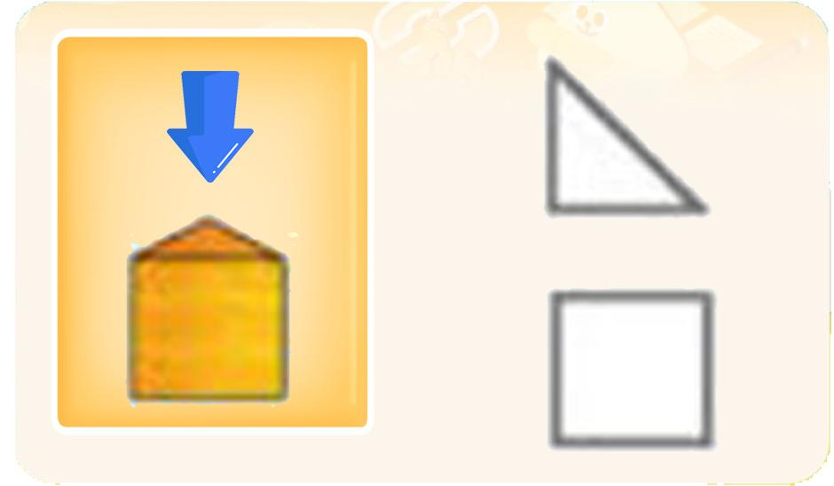
선택지 화면 |  |  |  | 선택지 화면 멘트 |  |  |  | 선택지 화면 | 선택지 화면 멘트
이미지 소스 위치 |  |  |  | 한국어 음성 | 한국어 내용 |  |  | 이미지 소스 위치 | 한국어 음성 | 한국어 내용
이미지 소스 URL |  |  |  |  |  |  |  | 이미지 소스 URL
 |  |  |  | 영어 음성 | 영어 내용 |  |  |  | 영어 음성 | 영어 내용

 |  |  |  | 선택지 화면 지문 |  |  |  |  | 선택지 화면 지문

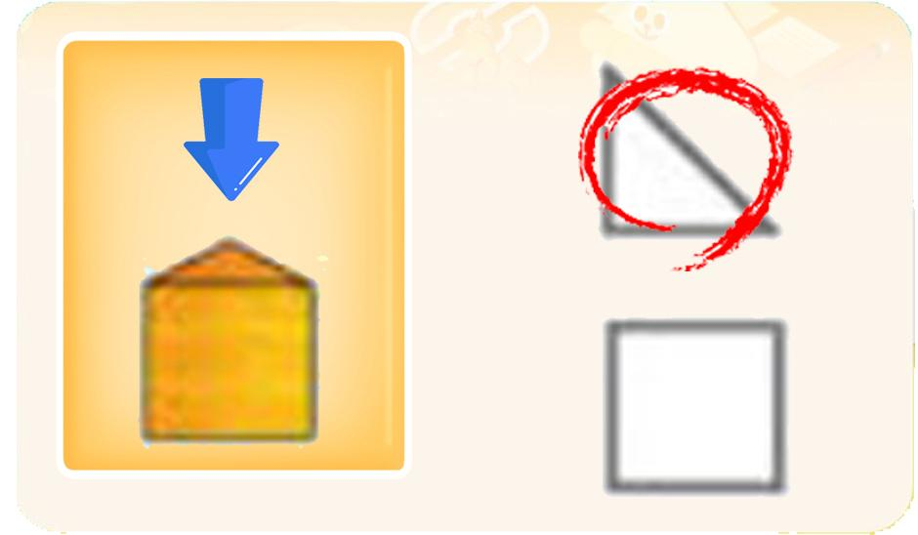
 |  |  |  | 선택지 화면 설명 및 정답(연구원 선생님용) |  |  |  |  | 선택지 화면 설명 및 정답(연구원 선생님용)

 |  |  |  | 선택지 화면 설명(두브레인 디자이너용) |  |  |  |  | 선택지 화면 설명(두브레인 디자이너용)

후 ani 화면 |  |  |  | 후 ani 멘트 |  |  |  | 후 ani 화면 | 후 ani 멘트
이미지 소스 위치 |  |  |  | 한국어 음성 | 한국어 내용 |  |  | 이미지 소스 위치 | 한국어 음성 | 한국어 내용
이미지 소스 URL |  |  |  |  |  |  |  | 이미지 소스 URL
 |  |  |  | 영어 음성 | 영어 내용 |  |  |  | 영어 음성 | 영어 내용

 |  |  |  | 후 ani 설명(연구원 선생님용) |  |  |  |  | 후 ani 설명(연구원 선생님용)

 |  |  |  | 후 ani 설명(두브레인 디자이너용) |  |  |  |  | 후 ani 설명(두브레인 디자이너용)

문제 인덱스 |  |  |  | 전 ani | 후 ani | 타이머 |  | 문제 인덱스 | 전 ani | 후 ani | 타이머
C1 |  |  |  | FALSE |  |  |  |  | FALSE
세부사항 |  |  |  | 기타 |  |  |  | 세부사항 | 기타

전 ani 화면 |  |  |  | 전 ani 멘트 |  |  |  | 전 ani 화면 | 전 ani 멘트
이미지 소스 위치 |  |  |  | 한국어 음성 | 한국어 내용 |  |  | 이미지 소스 위치 | 한국어 음성 | 한국어 내용
이미지 소스 URL |  |  |  |  |  |  |  | 이미지 소스 URL
 |  |  |  | 영어 음성 | 영어 내용 |  |  |  | 영어 음성 | 영어 내용

 |  |  |  | 전 ani 설명(연구원 선생님용) |  |  |  |  | 전 ani 설명(연구원 선생님용)

 |  |  |  | 전 ani 설명(두브레인 디자이너용) |  |  |  |  | 전 ani 설명(두브레인 디자이너용)

선택지 화면 |  |  |  | 선택지 화면 멘트 |  |  |  | 선택지 화면 | 선택지 화면 멘트
이미지 소스 위치 |  |  |  | 한국어 음성 | 한국어 내용 |  |  | 이미지 소스 위치 | 한국어 음성 | 한국어 내용
이미지 소스 URL |  |  |  |  |  |  |  | 이미지 소스 URL
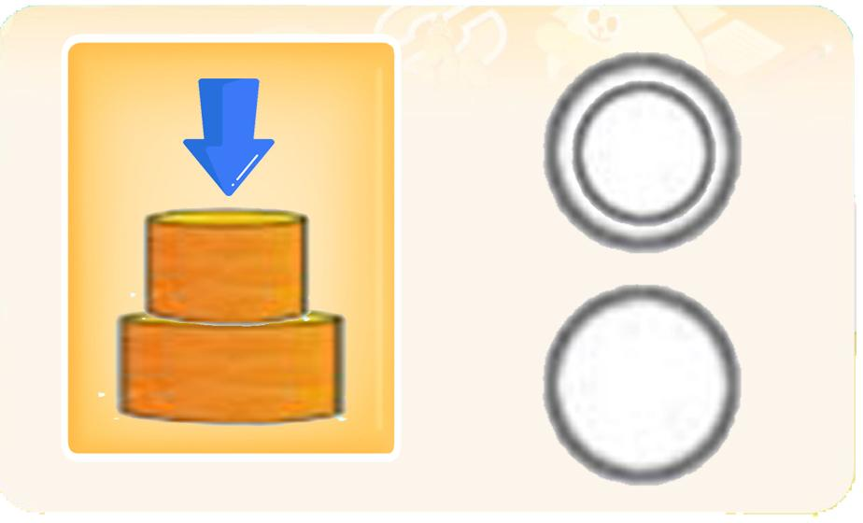 |  |  |  | 영어 음성 | 영어 내용 |  |  |  | 영어 음성 | 영어 내용

 |  |  |  | 선택지 화면 지문 |  |  |  |  | 선택지 화면 지문

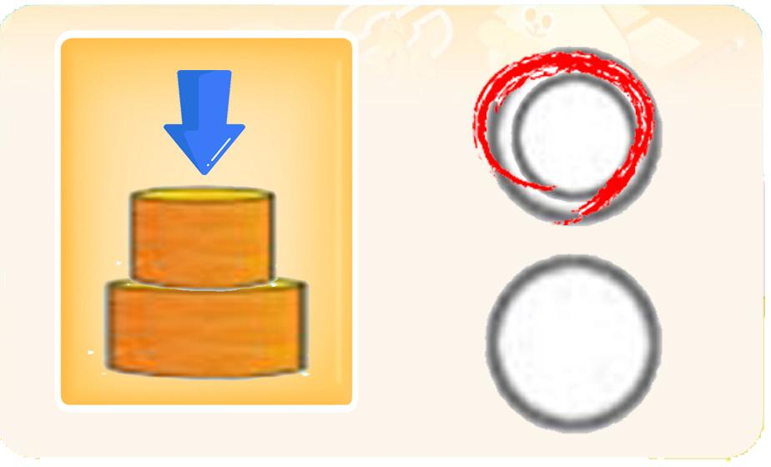
 |  |  |  | 선택지 화면 설명 및 정답(연구원 선생님용) |  |  |  |  | 선택지 화면 설명 및 정답(연구원 선생님용)

 |  |  |  | 선택지 화면 설명(두브레인 디자이너용) |  |  |  |  | 선택지 화면 설명(두브레인 디자이너용)

후 ani 화면 |  |  |  | 후 ani 멘트 |  |  |  | 후 ani 화면 | 후 ani 멘트
이미지 소스 위치 |  |  |  | 음성 | 내용 |  |  | 이미지 소스 위치 | 음성 | 내용
이미지 소스 URL |  |  |  |  |  |  |  | 이미지 소스 URL
 |  |  |  | 후 ani 설명(연구원 선생님용) |  |  |  |  | 후 ani 설명(연구원 선생님용)

 |  |  |  | 후 ani 설명(두브레인 디자이너용) |  |  |  |  | 후 ani 설명(두브레인 디자이너용)

3_변별력
콘텐츠 번호 |  |  |  | 문제 번호
140 |  |  |  | 3
항목
지각속도력 | 공간지각력 | 수리력 | 창의력 | 시각적변별력 | 기억력 | 구성력 | 추론력
FALSE | FALSE | FALSE | FALSE | TRUE | FALSE | FALSE | FALSE
유형
같은 그림 | 다른 그림 | 테두리선Ⅰ | 테두리선Ⅱ | 묶음 | 부분과 전체 | 겹침 | 숨은 그림
FALSE | FALSE | FALSE | FALSE | FALSE | FALSE | FALSE | FALSE
공통 영역

문제 유형
다지선일 | 움직이는 두더지게임 | 움직이지 않는 두더지게임 | 애니메이팅 두더지 게임 | 그림그리기 | 패턴 그리기 | 드래그앤드랍 | 다지선다
TRUE | FALSE | FALSE | FALSE | FALSE | FALSE | FALSE | FALSE
지우기게임 | 발견하기문제 (틀린그림, 발자국) | 선긋기 | 순서대로누르기 | 블록쌓기 | 카드뒤집기 | 기타
FALSE | FALSE | FALSE | FALSE | FALSE | FALSE | FALSE
차수 |  |  |  |  |  |  |  | 차수
1차 |  |  |  |  |  |  |  | 2차
문제 인덱스 |  |  |  | 전 ani | 후 ani | 타이머 |  | 문제 인덱스 | 전 ani | 후 ani | 타이머
A0 |  |  |  | FALSE | FALSE | FALSE |  | A0 | TRUE | FALSE | FALSE
세부사항 |  |  |  | 기타 |  |  |  | 세부사항 | 기타

전 ani 화면 |  |  |  | 전 ani 멘트 |  |  |  | 전 ani 화면 | 전 ani 멘트
이미지 소스 위치 |  |  |  | 한국어 음성 | 한국어 내용 |  |  | 이미지 소스 위치 | 한국어 음성 | 한국어 내용
이미지 소스 URL |  |  |  |  |  |  |  | 이미지 소스 URL
 |  |  |  | 영어 음성 | 영어 내용 |  |  |  | 영어 음성 | 영어 내용

 |  |  |  | 전 ani 설명(연구원 선생님용) |  |  |  |  | 전 ani 설명(연구원 선생님용)

 |  |  |  | 전 ani 설명(두브레인 디자이너용) |  |  |  |  | 전 ani 설명(두브레인 디자이너용)

선택지 화면 |  |  |  | 선택지 화면 멘트 |  |  |  | 선택지 화면 | 선택지 화면 멘트
이미지 소스 위치 |  |  |  | 한국어 음성 | 한국어 내용 |  |  | 이미지 소스 위치 | 한국어 음성 | 한국어 내용
이미지 소스 URL | https://drive.google.com/drive/folders/1Zp6HZnexzhq_sno9H_rr05k9jiXTKAHo |  |  | NA | 보기와 똑같은 그림이 되도록 네모 안에 맞는 반쪽을 끌어넣어 주세요.(A1~C1 동일합니다.) |  |  | 이미지 소스 URL
답
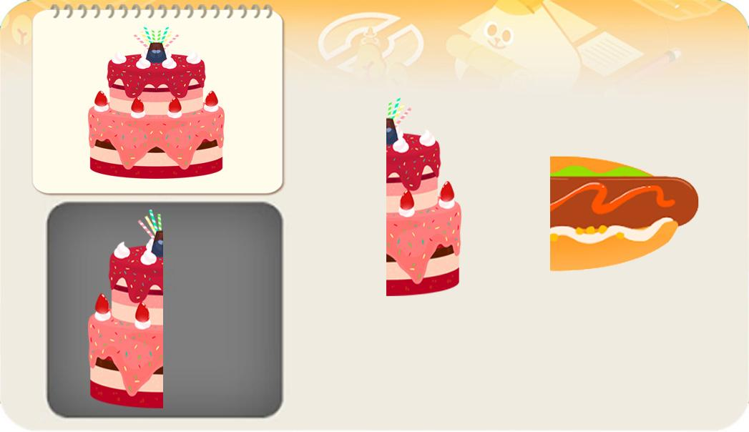 |  |  |  | 영어 음성 | 영어 내용 |  |  |  | 영어 음성 | 영어 내용

 |  |  |  | 선택지 화면 지문 |  |  |  |  | 선택지 화면 지문
 |  |  |  | 보기를 보고 네모 안에 맞는 반쪽을 끌어넣어 주세요.(A1~C1 동일합니다.)
 |  |  |  | 선택지 화면 설명 및 정답(연구원 선생님용) |  |  |  |  | 선택지 화면 설명 및 정답(연구원 선생님용)
 |  |  |  | A,B,C 공통 - 에셋들은 모두 좌우대칭이 되게 새로 예쁘게 그려주세요.
 |  |  |  | 선택지 화면 설명(두브레인 디자이너용) |  |  |  |  | 선택지 화면 설명(두브레인 디자이너용)

후 ani 화면 |  |  |  | 후 ani 멘트 |  |  |  | 후 ani 화면 | 후 ani 멘트
이미지 소스 위치 |  |  |  | 한국어 음성 | 한국어 내용 |  |  | 이미지 소스 위치 | 한국어 음성 | 한국어 내용
이미지 소스 URL |  |  |  |  |  |  |  | 이미지 소스 URL
 |  |  |  | 영어 음성 | 영어 내용 |  |  |  | 영어 음성 | 영어 내용

 |  |  |  | 후 ani 설명(연구원 선생님용) |  |  |  |  | 후 ani 설명(연구원 선생님용)

 |  |  |  | 후 ani 설명(두브레인 디자이너용) |  |  |  |  | 후 ani 설명(두브레인 디자이너용)

문제 인덱스 |  |  |  | 전 ani | 후 ani | 타이머 |  | 문제 인덱스 | 전 ani | 후 ani | 타이머
A1 |  |  |  | FALSE |  |  |  | A1 | FALSE
세부사항 |  |  |  | 기타 |  |  |  | 세부사항 | 기타

전 ani 화면 |  |  |  | 전 ani 멘트 |  |  |  | 전 ani 화면 | 전 ani 멘트
이미지 소스 위치 |  |  |  | 한국어 음성 | 한국어 내용 |  |  | 이미지 소스 위치 | 한국어 음성 | 한국어 내용
이미지 소스 URL |  |  |  |  |  |  |  | 이미지 소스 URL
 |  |  |  | 영어 음성 | 영어 내용 |  |  |  | 영어 음성 | 영어 내용

 |  |  |  | 전 ani 설명(연구원 선생님용) |  |  |  |  | 전 ani 설명(연구원 선생님용)

 |  |  |  | 전 ani 설명(두브레인 디자이너용) |  |  |  |  | 전 ani 설명(두브레인 디자이너용)

선택지 화면 |  |  |  | 선택지 화면 멘트 |  |  |  | 선택지 화면 | 선택지 화면 멘트
이미지 소스 위치 |  |  |  | 한국어 음성 | 한국어 내용 |  |  | 이미지 소스 위치 | 한국어 음성 | 한국어 내용
이미지 소스 URL |  |  |  |  |  |  |  | 이미지 소스 URL
답
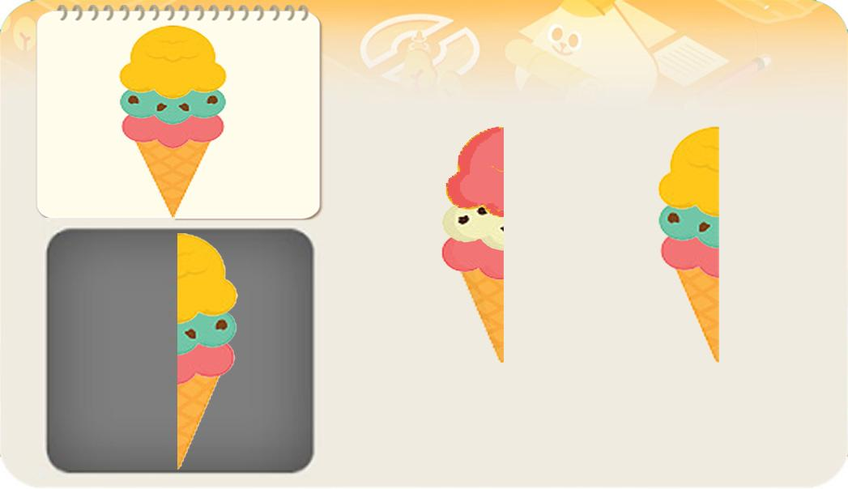 |  |  |  | 영어 음성 | 영어 내용 |  |  |  | 영어 음성 | 영어 내용

 |  |  |  | 선택지 화면 지문 |  |  |  |  | 선택지 화면 지문

 |  |  |  | 선택지 화면 설명 및 정답(연구원 선생님용) |  |  |  |  | 선택지 화면 설명 및 정답(연구원 선생님용)

 |  |  |  | 선택지 화면 설명(두브레인 디자이너용) |  |  |  |  | 선택지 화면 설명(두브레인 디자이너용)

후 ani 화면 |  |  |  | 후 ani 멘트 |  |  |  | 후 ani 화면 | 후 ani 멘트
이미지 소스 위치 |  |  |  | 한국어 음성 | 한국어 내용 |  |  | 이미지 소스 위치 | 한국어 음성 | 한국어 내용
이미지 소스 URL |  |  |  |  |  |  |  | 이미지 소스 URL
 |  |  |  | 영어 음성 | 영어 내용 |  |  |  | 영어 음성 | 영어 내용

 |  |  |  | 후 ani 설명(연구원 선생님용) |  |  |  |  | 후 ani 설명(연구원 선생님용)

 |  |  |  | 후 ani 설명(두브레인 디자이너용) |  |  |  |  | 후 ani 설명(두브레인 디자이너용)

문제 인덱스 |  |  |  | 전 ani | 후 ani | 타이머 |  | 문제 인덱스 | 전 ani | 후 ani | 타이머
B0 |  |  |  | FALSE |  |  |  |  | FALSE
세부사항 |  |  |  | 기타 |  |  |  | 세부사항 | 기타

전 ani 화면 |  |  |  | 전 ani 멘트 |  |  |  | 전 ani 화면 | 전 ani 멘트
이미지 소스 위치 |  |  |  | 한국어 음성 | 한국어 내용 |  |  | 이미지 소스 위치 | 한국어 음성 | 한국어 내용
이미지 소스 URL |  |  |  |  |  |  |  | 이미지 소스 URL
 |  |  |  | 영어 음성 | 영어 내용 |  |  |  | 영어 음성 | 영어 내용

 |  |  |  | 전 ani 설명(연구원 선생님용) |  |  |  |  | 전 ani 설명(연구원 선생님용)

 |  |  |  | 전 ani 설명(두브레인 디자이너용) |  |  |  |  | 전 ani 설명(두브레인 디자이너용)

답
선택지 화면 |  |  |  | 선택지 화면 멘트 |  |  |  | 선택지 화면 | 선택지 화면 멘트
이미지 소스 위치 |  |  |  | 한국어 음성 | 한국어 내용 |  |  | 이미지 소스 위치 | 한국어 음성 | 한국어 내용
이미지 소스 URL |  |  |  |  |  |  |  | 이미지 소스 URL
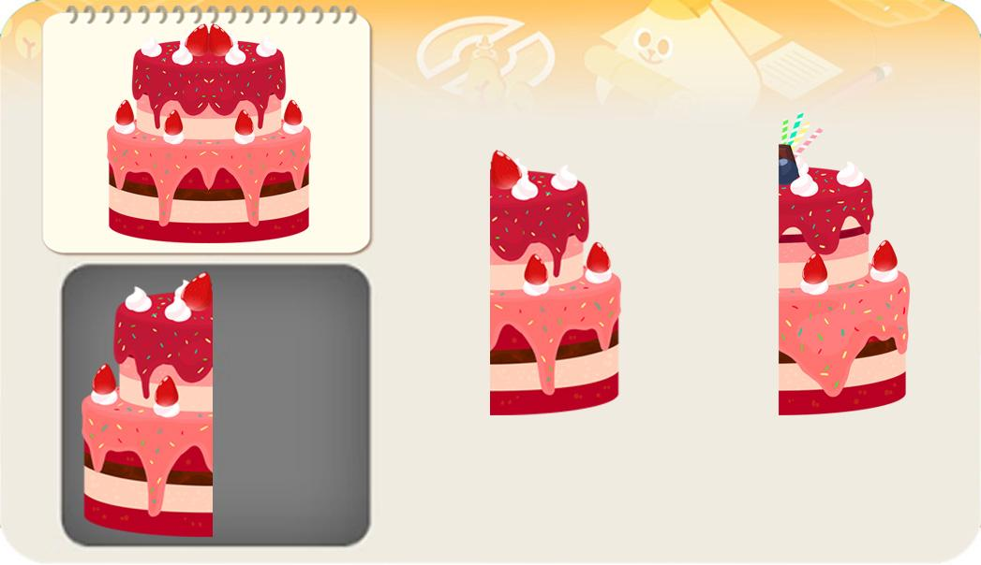 |  |  |  | 영어 음성 | 영어 내용 |  |  |  | 영어 음성 | 영어 내용

 |  |  |  | 선택지 화면 지문 |  |  |  |  | 선택지 화면 지문

 |  |  |  | 선택지 화면 설명 및 정답(연구원 선생님용) |  |  |  |  | 선택지 화면 설명 및 정답(연구원 선생님용)
 |  |  |  | *정답 아닌 에셋 - 파란 동그라미 부분이 다릅니다.(A0에셋입니다.)
 |  |  |  | 선택지 화면 설명(두브레인 디자이너용) |  |  |  |  | 선택지 화면 설명(두브레인 디자이너용)

후 ani 화면 |  |  |  | 후 ani 멘트 |  |  |  | 후 ani 화면 | 후 ani 멘트
이미지 소스 위치 |  |  |  | 한국어 음성 | 한국어 내용 |  |  | 이미지 소스 위치 | 한국어 음성 | 한국어 내용
이미지 소스 URL |  |  |  |  |  |  |  | 이미지 소스 URL
 |  |  |  | 영어 음성 | 영어 내용 |  |  |  | 영어 음성 | 영어 내용

 |  |  |  | 후 ani 설명(연구원 선생님용) |  |  |  |  | 후 ani 설명(연구원 선생님용)

 |  |  |  | 후 ani 설명(두브레인 디자이너용) |  |  |  |  | 후 ani 설명(두브레인 디자이너용)

문제 인덱스 |  |  |  | 전 ani | 후 ani | 타이머 |  | 문제 인덱스 | 전 ani | 후 ani | 타이머
B1 |  |  |  | FALSE |  |  |  |  | FALSE
세부사항 |  |  |  | 기타 |  |  |  | 세부사항 | 기타

전 ani 화면 |  |  |  | 전 ani 멘트 |  |  |  | 전 ani 화면 | 전 ani 멘트
이미지 소스 위치 |  |  |  | 한국어 음성 | 한국어 내용 |  |  | 이미지 소스 위치 | 한국어 음성 | 한국어 내용
이미지 소스 URL |  |  |  |  |  |  |  | 이미지 소스 URL
 |  |  |  | 영어 음성 | 영어 내용 |  |  |  | 영어 음성 | 영어 내용

 |  |  |  | 전 ani 설명(연구원 선생님용) |  |  |  |  | 전 ani 설명(연구원 선생님용)

 |  |  |  | 전 ani 설명(두브레인 디자이너용) |  |  |  |  | 전 ani 설명(두브레인 디자이너용)

선택지 화면 |  |  |  | 선택지 화면 멘트 |  |  |  | 선택지 화면 | 선택지 화면 멘트
이미지 소스 위치 |  |  |  | 한국어 음성 | 한국어 내용 |  |  | 이미지 소스 위치 | 한국어 음성 | 한국어 내용
이미지 소스 URL |  |  |  |  |  |  |  | 이미지 소스 URL
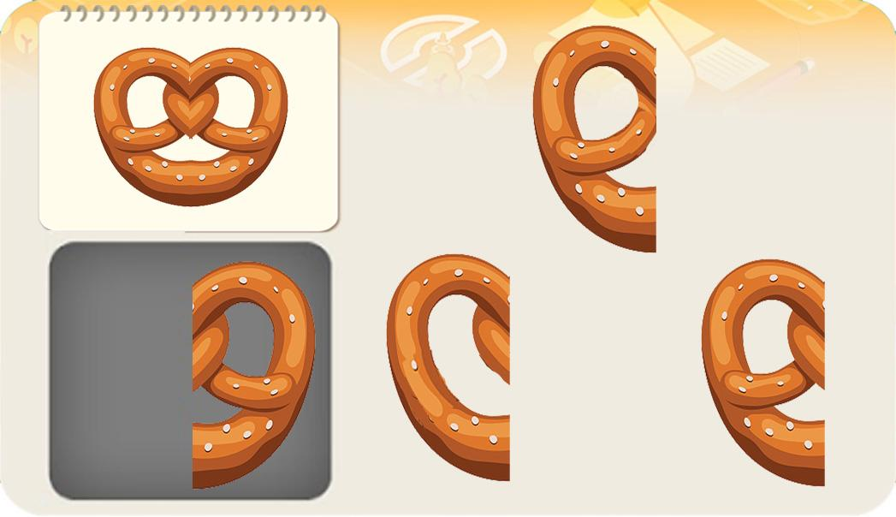 |  |  |  | 영어 음성 | 영어 내용 |  |  |  | 영어 음성 | 영어 내용

 |  |  |  | 선택지 화면 지문 |  |  |  |  | 선택지 화면 지문

 |  |  |  | 선택지 화면 설명 및 정답(연구원 선생님용) |  |  |  |  | 선택지 화면 설명 및 정답(연구원 선생님용)
 |  |  |  | *정답 아닌 에셋 - 파란 동그라미 부분이 다릅니다.
 |  |  |  | 선택지 화면 설명(두브레인 디자이너용) |  |  |  |  | 선택지 화면 설명(두브레인 디자이너용)

후 ani 화면 |  |  |  | 후 ani 멘트 |  |  |  | 후 ani 화면 | 후 ani 멘트
이미지 소스 위치 |  |  |  | 한국어 음성 | 한국어 내용 |  |  | 이미지 소스 위치 | 한국어 음성 | 한국어 내용
이미지 소스 URL |  |  |  |  |  |  |  | 이미지 소스 URL
 |  |  |  | 영어 음성 | 영어 내용 |  |  |  | 영어 음성 | 영어 내용

 |  |  |  | 후 ani 설명(연구원 선생님용) |  |  |  |  | 후 ani 설명(연구원 선생님용)

 |  |  |  | 후 ani 설명(두브레인 디자이너용) |  |  |  |  | 후 ani 설명(두브레인 디자이너용)

문제 인덱스 |  |  |  | 전 ani | 후 ani | 타이머 |  | 문제 인덱스 | 전 ani | 후 ani | 타이머
C0 |  |  |  | FALSE |  |  |  |  | FALSE
세부사항 |  |  |  | 기타 |  |  |  | 세부사항 | 기타

전 ani 화면 |  |  |  | 전 ani 멘트 |  |  |  | 전 ani 화면 | 전 ani 멘트
이미지 소스 위치 |  |  |  | 한국어 음성 | 한국어 내용 |  |  | 이미지 소스 위치 | 한국어 음성 | 한국어 내용
이미지 소스 URL |  |  |  |  |  |  |  | 이미지 소스 URL
 |  |  |  | 영어 음성 | 영어 내용 |  |  |  | 영어 음성 | 영어 내용

 |  |  |  | 전 ani 설명(연구원 선생님용) |  |  |  |  | 전 ani 설명(연구원 선생님용)

 |  |  |  | 전 ani 설명(두브레인 디자이너용) |  |  |  |  | 전 ani 설명(두브레인 디자이너용)

답
선택지 화면 |  |  |  | 선택지 화면 멘트 |  |  |  | 선택지 화면 | 선택지 화면 멘트
이미지 소스 위치 |  |  |  | 한국어 음성 | 한국어 내용 |  |  | 이미지 소스 위치 | 한국어 음성 | 한국어 내용
이미지 소스 URL |  |  |  |  |  |  |  | 이미지 소스 URL
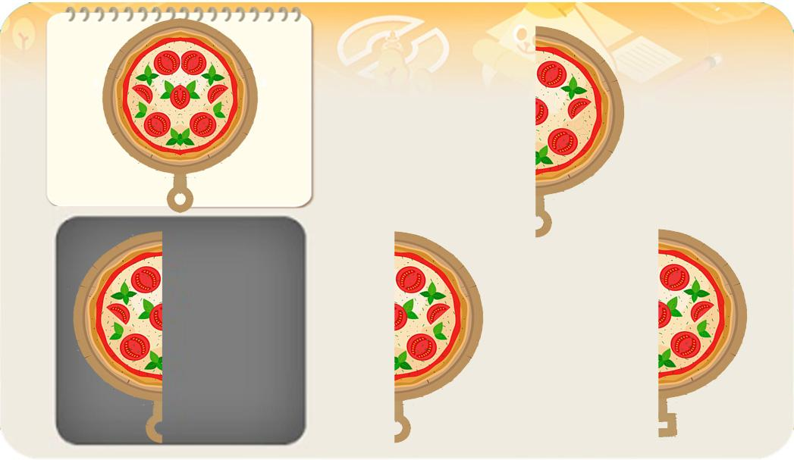 |  |  |  | 영어 음성 | 영어 내용 |  |  |  | 영어 음성 | 영어 내용

 |  |  |  | 선택지 화면 지문 |  |  |  |  | 선택지 화면 지문

 |  |  |  | 선택지 화면 설명 및 정답(연구원 선생님용) |  |  |  |  | 선택지 화면 설명 및 정답(연구원 선생님용)
 |  |  |  | *정답 아닌 에셋 - 파란 동그라미 부분이 다릅니다. (하나는 초록 토핑이 없고, 나머지 하나는 아래부분이 네모 반쪽입니다.) *회색 바탕의 O 반쪽 부분이 잘 보이게 바탕색을 더 밝게 해주세요.
 |  |  |  | 선택지 화면 설명(두브레인 디자이너용) |  |  |  |  | 선택지 화면 설명(두브레인 디자이너용)

후 ani 화면 |  |  |  | 후 ani 멘트 |  |  |  | 후 ani 화면 | 후 ani 멘트
이미지 소스 위치 |  |  |  | 한국어 음성 | 한국어 내용 |  |  | 이미지 소스 위치 | 한국어 음성 | 한국어 내용
이미지 소스 URL |  |  |  |  |  |  |  | 이미지 소스 URL
 |  |  |  | 영어 음성 | 영어 내용 |  |  |  | 영어 음성 | 영어 내용

 |  |  |  | 후 ani 설명(연구원 선생님용) |  |  |  |  | 후 ani 설명(연구원 선생님용)

 |  |  |  | 후 ani 설명(두브레인 디자이너용) |  |  |  |  | 후 ani 설명(두브레인 디자이너용)

문제 인덱스 |  |  |  | 전 ani | 후 ani | 타이머 |  | 문제 인덱스 | 전 ani | 후 ani | 타이머
C1 |  |  |  | FALSE |  |  |  |  | FALSE
세부사항 |  |  |  | 기타 |  |  |  | 세부사항 | 기타

전 ani 화면 |  |  |  | 전 ani 멘트 |  |  |  | 전 ani 화면 | 전 ani 멘트
이미지 소스 위치 |  |  |  | 한국어 음성 | 한국어 내용 |  |  | 이미지 소스 위치 | 한국어 음성 | 한국어 내용
이미지 소스 URL |  |  |  |  |  |  |  | 이미지 소스 URL
 |  |  |  | 영어 음성 | 영어 내용 |  |  |  | 영어 음성 | 영어 내용

 |  |  |  | 전 ani 설명(연구원 선생님용) |  |  |  |  | 전 ani 설명(연구원 선생님용)

 |  |  |  | 전 ani 설명(두브레인 디자이너용) |  |  |  |  | 전 ani 설명(두브레인 디자이너용)

선택지 화면 |  |  |  | 선택지 화면 멘트 |  |  |  | 선택지 화면 | 선택지 화면 멘트
이미지 소스 위치 |  |  |  | 한국어 음성 | 한국어 내용 |  |  | 이미지 소스 위치 | 한국어 음성 | 한국어 내용
이미지 소스 URL |  |  |  |  |  |  |  | 이미지 소스 URL
답
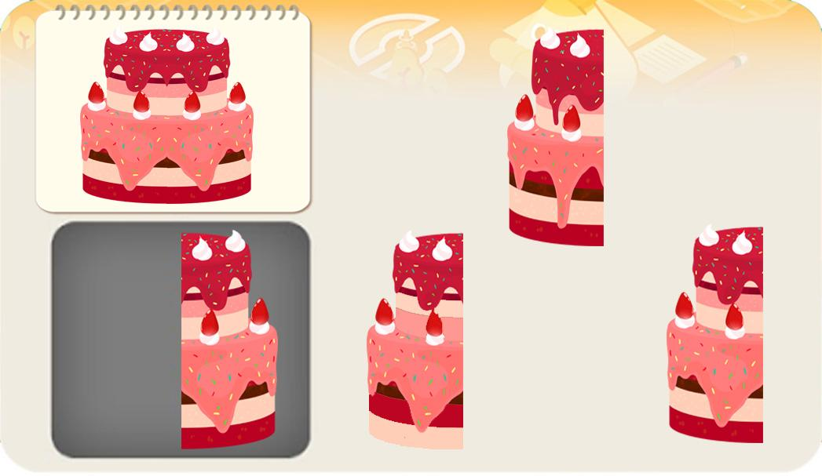 |  |  |  | 영어 음성 | 영어 내용 |  |  |  | 영어 음성 | 영어 내용

 |  |  |  | 선택지 화면 지문 |  |  |  |  | 선택지 화면 지문

 |  |  |  | 선택지 화면 설명 및 정답(연구원 선생님용) |  |  |  |  | 선택지 화면 설명 및 정답(연구원 선생님용)
 |  |  |  | *정답 아닌 에셋 - 파란 동그라미 부분이 다릅니다. (하나는 아래부분 색의 위치가 바뀌었고, 나머지 하나는 딸기 크림이 흘러내린 모양이 다릅니다.)
 |  |  |  | 선택지 화면 설명(두브레인 디자이너용) |  |  |  |  | 선택지 화면 설명(두브레인 디자이너용)

후 ani 화면 |  |  |  | 후 ani 멘트 |  |  |  | 후 ani 화면 | 후 ani 멘트
이미지 소스 위치 |  |  |  | 음성 | 내용 |  |  | 이미지 소스 위치 | 음성 | 내용
이미지 소스 URL |  |  |  |  |  |  |  | 이미지 소스 URL
 |  |  |  | 후 ani 설명(연구원 선생님용) |  |  |  |  | 후 ani 설명(연구원 선생님용)

 |  |  |  | 후 ani 설명(두브레인 디자이너용) |  |  |  |  | 후 ani 설명(두브레인 디자이너용)

4_구성력
콘텐츠 번호 |  |  |  | 문제 번호
140 |  |  |  | 4
항목
지각속도력 | 공간지각력 | 수리력 | 창의력 | 시각적변별력 | 기억력 | 구성력 | 추론력
FALSE | FALSE | FALSE | FALSE | FALSE | FALSE | TRUE | FALSE
유형
형태 나누기 | 조각 맞추기 | 도형Ⅰ | 도형Ⅱ | 전체와 부분 | 무늬 맞추기Ⅰ | 무늬 맞추기Ⅱ
FALSE | FALSE | FALSE | FALSE | FALSE | FALSE | FALSE
공통 영역

문제 유형
다지선일 | 움직이는 두더지게임 | 움직이지 않는 두더지게임 | 애니메이팅 두더지 게임 | 그림그리기 | 패턴 그리기 | 드래그앤드랍 | 다지선다
TRUE | FALSE | FALSE | FALSE | FALSE | FALSE | FALSE | FALSE
지우기게임 | 발견하기문제 (틀린그림, 발자국) | 선긋기 | 순서대로누르기 | 블록쌓기 | 카드뒤집기 | 기타
FALSE | FALSE | FALSE | FALSE | FALSE | FALSE | FALSE
차수 |  |  |  |  |  |  |  | 차수
1차 |  |  |  |  |  |  |  | 2차
문제 인덱스 |  |  |  | 전 ani | 후 ani | 타이머 |  | 문제 인덱스 | 전 ani | 후 ani | 타이머
A0 |  |  |  | FALSE | TRUE | FALSE |  | A0 | FALSE | FALSE | FALSE
세부사항 |  |  |  | 기타 |  |  |  | 세부사항 | 기타

전 ani 화면 |  |  |  | 전 ani 멘트 |  |  |  | 전 ani 화면 | 전 ani 멘트
이미지 소스 위치 |  |  |  | 한국어 음성 | 한국어 내용 |  |  | 이미지 소스 위치 | 한국어 음성 | 한국어 내용
이미지 소스 URL |  |  |  |  |  |  |  | 이미지 소스 URL
 |  |  |  | 영어 음성 | 영어 내용 |  |  |  | 영어 음성 | 영어 내용

 |  |  |  | 전 ani 설명(연구원 선생님용) |  |  |  |  | 전 ani 설명(연구원 선생님용)

 |  |  |  | 전 ani 설명(두브레인 디자이너용) |  |  |  |  | 전 ani 설명(두브레인 디자이너용)

선택지 화면 |  |  |  | 선택지 화면 멘트 |  |  |  | 선택지 화면 | 선택지 화면 멘트
이미지 소스 위치 | 케이크,꽃(38_6_0) |  |  | 한국어 음성 | 한국어 내용 |  |  | 이미지 소스 위치 | 한국어 음성 | 한국어 내용
이미지 소스 URL | https://drive.google.com/drive/folders/1qsGor0zZbIO9XtqXSxaYocADB-rtjXwJ |  |  | Na | 보기의 조각을 맞추면 무엇이 될까요? |  |  | 이미지 소스 URL
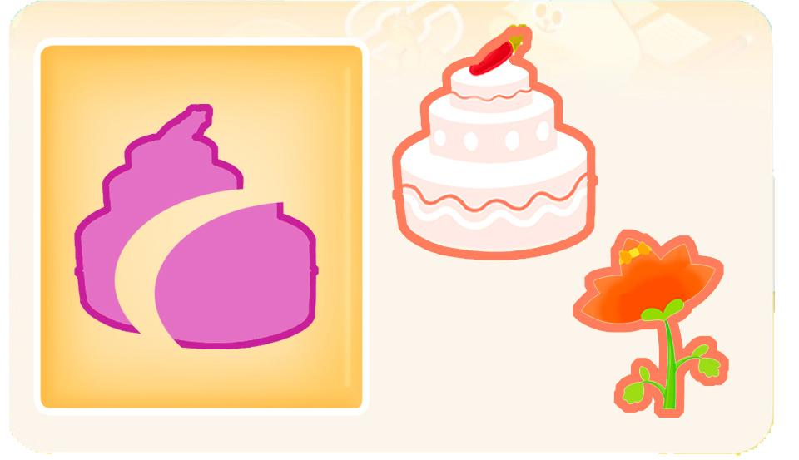 |  |  |  | 영어 음성 | 영어 내용 |  |  |  | 영어 음성 | 영어 내용

 |  |  |  | 선택지 화면 지문 |  |  |  |  | 선택지 화면 지문
 |  |  |  | 보기의 조각을 맞추면 무엇이 되는지 눌러주세요.
 |  |  |  | 선택지 화면 설명 및 정답(연구원 선생님용) |  |  |  |  | 선택지 화면 설명 및 정답(연구원 선생님용)
 |  |  |  | 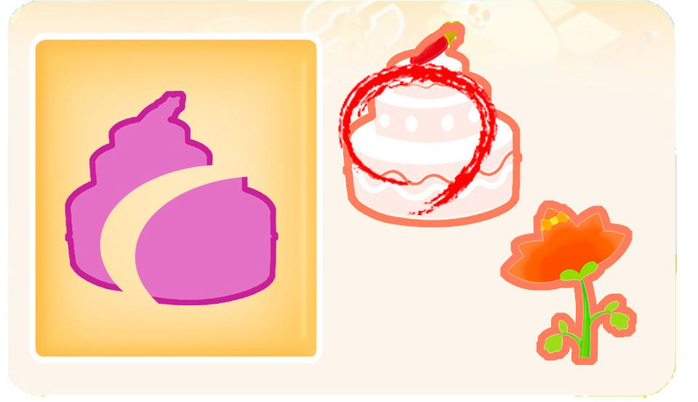 A,B,C단계 동일 -123화와 같은 유형입니다. -보기의 조각 에셋은 선택에셋들과 다른 색이어야 합니다. 단 선택에셋 두 개가 동일한 색일 경우는 같은 색으로 해도 무관합니다.
 |  |  |  | 선택지 화면 설명(두브레인 디자이너용) |  |  |  |  | 선택지 화면 설명(두브레인 디자이너용)

후 ani 화면 |  |  |  | 후 ani 멘트 |  |  |  | 후 ani 화면 | 후 ani 멘트
이미지 소스 위치 |  |  |  | 한국어 음성 | 한국어 내용 |  |  | 이미지 소스 위치 | 한국어 음성 | 한국어 내용
이미지 소스 URL |  |  |  | 아뜨Na | 우와~케이크잖아~ (A,B,C 모두 아뜨말투로 재미있게 넣어주세요.) |  |  | 이미지 소스 URL
 |  |  |  | 영어 음성 | 영어 내용 |  |  |  | 영어 음성 | 영어 내용

 |  |  |  | 후 ani 설명(연구원 선생님용) |  |  |  |  | 후 ani 설명(연구원 선생님용)
 |  |  |  | 답이 맞으면 보기의 조각이 맞춰지고 Na이 나오면서 답 에셋이 "스윽~"가서 맞춰진 조각 위에 겹쳐주세요. (형태가 맞다는 것을 알려주기 위하여) A,B,C 각 단계의 답에 맞도록 제작해주세요.
 |  |  |  | 후 ani 설명(두브레인 디자이너용) |  |  |  |  | 후 ani 설명(두브레인 디자이너용)

문제 인덱스 |  |  |  | 전 ani | 후 ani | 타이머 |  | 문제 인덱스 | 전 ani | 후 ani | 타이머
A1 |  |  |  | FALSE | TRUE |  |  | A1 | FALSE
세부사항 |  |  |  | 기타 |  |  |  | 세부사항 | 기타

전 ani 화면 |  |  |  | 전 ani 멘트 |  |  |  | 전 ani 화면 | 전 ani 멘트
이미지 소스 위치 |  |  |  | 한국어 음성 | 한국어 내용 |  |  | 이미지 소스 위치 | 한국어 음성 | 한국어 내용
이미지 소스 URL |  |  |  |  |  |  |  | 이미지 소스 URL
 |  |  |  | 영어 음성 | 영어 내용 |  |  |  | 영어 음성 | 영어 내용

 |  |  |  | 전 ani 설명(연구원 선생님용) |  |  |  |  | 전 ani 설명(연구원 선생님용)

 |  |  |  | 전 ani 설명(두브레인 디자이너용) |  |  |  |  | 전 ani 설명(두브레인 디자이너용)

선택지 화면 |  |  |  | 선택지 화면 멘트 |  |  |  | 선택지 화면 | 선택지 화면 멘트
이미지 소스 위치 | 사탕(49_3) |  |  | 한국어 음성 | 한국어 내용 |  |  | 이미지 소스 위치 | 한국어 음성 | 한국어 내용
이미지 소스 URL | https://drive.google.com/drive/folders/1r7iBBcXh_7npGXti8LHhft0DGFw_DE5k |  |  | Na | 보기의 조각을 맞추면 어떤 모양의 사탕이 될까요? |  |  | 이미지 소스 URL
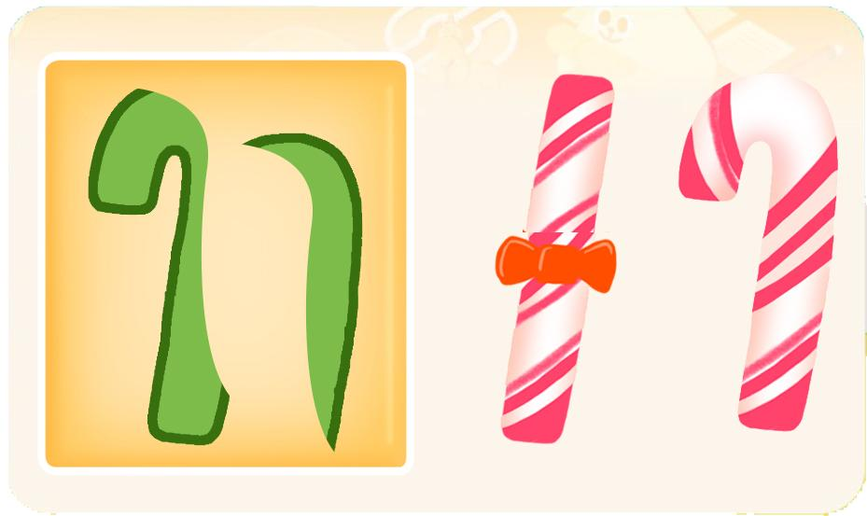 |  |  |  | 영어 음성 | 영어 내용 |  |  |  | 영어 음성 | 영어 내용

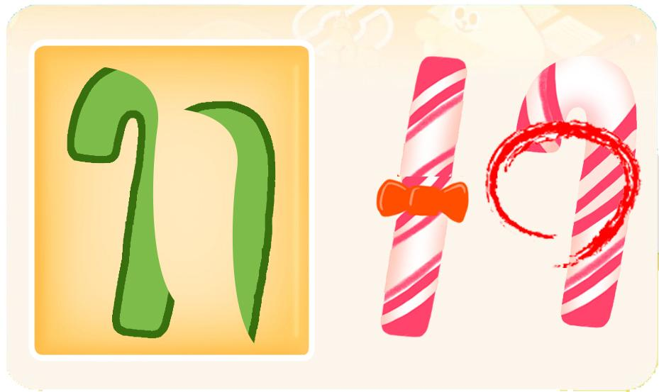
 |  |  |  | 선택지 화면 지문 |  |  |  |  | 선택지 화면 지문
 |  |  |  | 보기의 조각을 맞추면 어떤 모양의 사탕이 되는지 눌러주세요.
 |  |  |  | 선택지 화면 설명 및 정답(연구원 선생님용) |  |  |  |  | 선택지 화면 설명 및 정답(연구원 선생님용)

 |  |  |  | 선택지 화면 설명(두브레인 디자이너용) |  |  |  |  | 선택지 화면 설명(두브레인 디자이너용)

후 ani 화면 |  |  |  | 후 ani 멘트 |  |  |  | 후 ani 화면 | 후 ani 멘트
이미지 소스 위치 |  |  |  | 한국어 음성 | 한국어 내용 |  |  | 이미지 소스 위치 | 한국어 음성 | 한국어 내용
이미지 소스 URL |  |  |  | 아뜨Na | 우와~ 사탕이잖아~ |  |  | 이미지 소스 URL
 |  |  |  | 영어 음성 | 영어 내용 |  |  |  | 영어 음성 | 영어 내용

 |  |  |  | 후 ani 설명(연구원 선생님용) |  |  |  |  | 후 ani 설명(연구원 선생님용)

 |  |  |  | 후 ani 설명(두브레인 디자이너용) |  |  |  |  | 후 ani 설명(두브레인 디자이너용)

문제 인덱스 |  |  |  | 전 ani | 후 ani | 타이머 |  | 문제 인덱스 | 전 ani | 후 ani | 타이머
B0 |  |  |  | FALSE | TRUE |  |  |  | FALSE
세부사항 |  |  |  | 기타 |  |  |  | 세부사항 | 기타

전 ani 화면 |  |  |  | 전 ani 멘트 |  |  |  | 전 ani 화면 | 전 ani 멘트
이미지 소스 위치 |  |  |  | 한국어 음성 | 한국어 내용 |  |  | 이미지 소스 위치 | 한국어 음성 | 한국어 내용
이미지 소스 URL |  |  |  |  |  |  |  | 이미지 소스 URL
 |  |  |  | 영어 음성 | 영어 내용 |  |  |  | 영어 음성 | 영어 내용

 |  |  |  | 전 ani 설명(연구원 선생님용) |  |  |  |  | 전 ani 설명(연구원 선생님용)

 |  |  |  | 전 ani 설명(두브레인 디자이너용) |  |  |  |  | 전 ani 설명(두브레인 디자이너용)

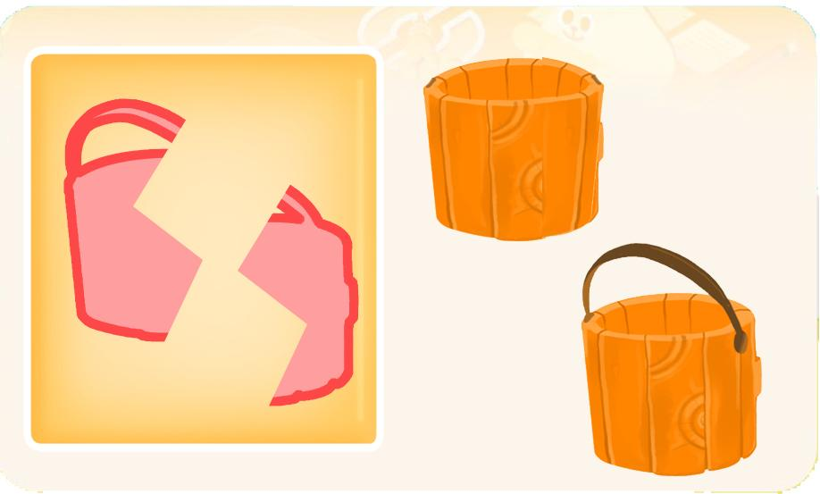
선택지 화면 |  |  |  | 선택지 화면 멘트 |  |  |  | 선택지 화면 | 선택지 화면 멘트
이미지 소스 위치 | 물감통 85_1_0 |  |  | 한국어 음성 | 한국어 내용 |  |  | 이미지 소스 위치 | 한국어 음성 | 한국어 내용
이미지 소스 URL | https://drive.google.com/drive/folders/1Kpq6wYlCaZ9wKYZuXXUZmJcXpXUh9bsw |  |  | Na | 보기의 조각을 맞추면 어떤 모양의 통이 될까요? |  |  | 이미지 소스 URL
 |  |  |  | 영어 음성 | 영어 내용 |  |  |  | 영어 음성 | 영어 내용

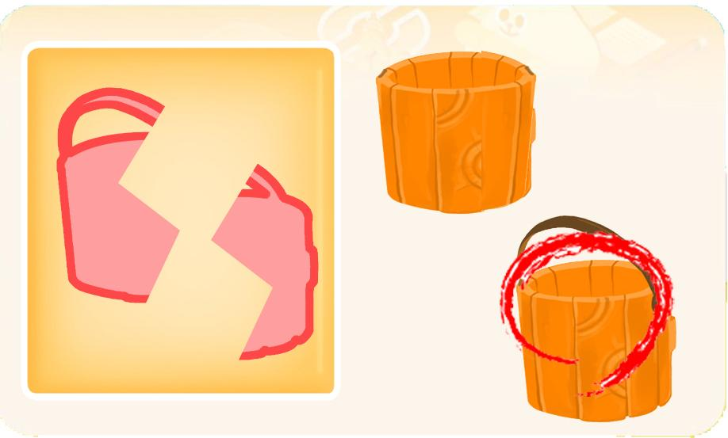
 |  |  |  | 선택지 화면 지문 |  |  |  |  | 선택지 화면 지문
 |  |  |  | 보기의 조각을 맞추면 어떤 모양의 통이 되는지 눌러주세요.
 |  |  |  | 선택지 화면 설명 및 정답(연구원 선생님용) |  |  |  |  | 선택지 화면 설명 및 정답(연구원 선생님용)

 |  |  |  | 선택지 화면 설명(두브레인 디자이너용) |  |  |  |  | 선택지 화면 설명(두브레인 디자이너용)

후 ani 화면 |  |  |  | 후 ani 멘트 |  |  |  | 후 ani 화면 | 후 ani 멘트
이미지 소스 위치 |  |  |  | 한국어 음성 | 한국어 내용 |  |  | 이미지 소스 위치 | 한국어 음성 | 한국어 내용
이미지 소스 URL |  |  |  | 아뜨Na | 우와~ 손잡이가 있는 통이었어~ |  |  | 이미지 소스 URL
 |  |  |  | 영어 음성 | 영어 내용 |  |  |  | 영어 음성 | 영어 내용

 |  |  |  | 후 ani 설명(연구원 선생님용) |  |  |  |  | 후 ani 설명(연구원 선생님용)

 |  |  |  | 후 ani 설명(두브레인 디자이너용) |  |  |  |  | 후 ani 설명(두브레인 디자이너용)

문제 인덱스 |  |  |  | 전 ani | 후 ani | 타이머 |  | 문제 인덱스 | 전 ani | 후 ani | 타이머
B1 |  |  |  | FALSE | TRUE |  |  |  | FALSE
세부사항 |  |  |  | 기타 |  |  |  | 세부사항 | 기타

전 ani 화면 |  |  |  | 전 ani 멘트 |  |  |  | 전 ani 화면 | 전 ani 멘트
이미지 소스 위치 |  |  |  | 한국어 음성 | 한국어 내용 |  |  | 이미지 소스 위치 | 한국어 음성 | 한국어 내용
이미지 소스 URL |  |  |  |  |  |  |  | 이미지 소스 URL
 |  |  |  | 영어 음성 | 영어 내용 |  |  |  | 영어 음성 | 영어 내용

 |  |  |  | 전 ani 설명(연구원 선생님용) |  |  |  |  | 전 ani 설명(연구원 선생님용)

 |  |  |  | 전 ani 설명(두브레인 디자이너용) |  |  |  |  | 전 ani 설명(두브레인 디자이너용)

선택지 화면 |  |  |  | 선택지 화면 멘트 |  |  |  | 선택지 화면 | 선택지 화면 멘트
이미지 소스 위치 |  |  |  | 한국어 음성 | 한국어 내용 |  |  | 이미지 소스 위치 | 한국어 음성 | 한국어 내용
이미지 소스 URL |  |  |  | Na | 보기의 조각을 맞추면 어떤 모양의 케이크가 될까요? (C0동일) |  |  | 이미지 소스 URL
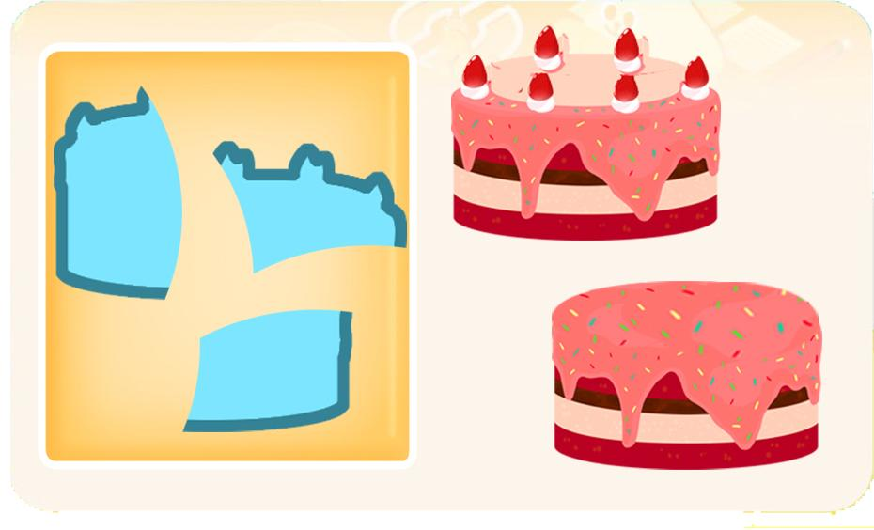 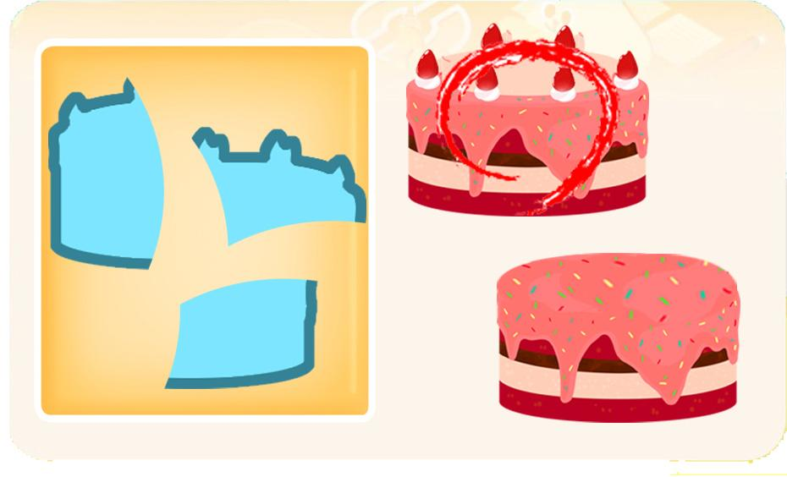 |  |  |  | 영어 음성 | 영어 내용 |  |  |  | 영어 음성 | 영어 내용

 |  |  |  | 선택지 화면 지문 |  |  |  |  | 선택지 화면 지문
 |  |  |  | 보기의 조각을 맞추면 어떤 모양의 케이크가 되는지 눌러주세요. (C0동일)
 |  |  |  | 선택지 화면 설명 및 정답(연구원 선생님용) |  |  |  |  | 선택지 화면 설명 및 정답(연구원 선생님용)

 |  |  |  | 선택지 화면 설명(두브레인 디자이너용) |  |  |  |  | 선택지 화면 설명(두브레인 디자이너용)

후 ani 화면 |  |  |  | 후 ani 멘트 |  |  |  | 후 ani 화면 | 후 ani 멘트
이미지 소스 위치 |  |  |  | 한국어 음성 | 한국어 내용 |  |  | 이미지 소스 위치 | 한국어 음성 | 한국어 내용
이미지 소스 URL |  |  |  | 아뜨Na | 우와~ 이런 모양의 케이크였구나~(C0동일) |  |  | 이미지 소스 URL
 |  |  |  | 영어 음성 | 영어 내용 |  |  |  | 영어 음성 | 영어 내용

 |  |  |  | 후 ani 설명(연구원 선생님용) |  |  |  |  | 후 ani 설명(연구원 선생님용)

 |  |  |  | 후 ani 설명(두브레인 디자이너용) |  |  |  |  | 후 ani 설명(두브레인 디자이너용)

문제 인덱스 |  |  |  | 전 ani | 후 ani | 타이머 |  | 문제 인덱스 | 전 ani | 후 ani | 타이머
C0 |  |  |  | FALSE | TRUE |  |  |  | FALSE
세부사항 |  |  |  | 기타 |  |  |  | 세부사항 | 기타

전 ani 화면 |  |  |  | 전 ani 멘트 |  |  |  | 전 ani 화면 | 전 ani 멘트
이미지 소스 위치 |  |  |  | 한국어 음성 | 한국어 내용 |  |  | 이미지 소스 위치 | 한국어 음성 | 한국어 내용
이미지 소스 URL |  |  |  |  |  |  |  | 이미지 소스 URL
 |  |  |  | 영어 음성 | 영어 내용 |  |  |  | 영어 음성 | 영어 내용

 |  |  |  | 전 ani 설명(연구원 선생님용) |  |  |  |  | 전 ani 설명(연구원 선생님용)

 |  |  |  | 전 ani 설명(두브레인 디자이너용) |  |  |  |  | 전 ani 설명(두브레인 디자이너용)

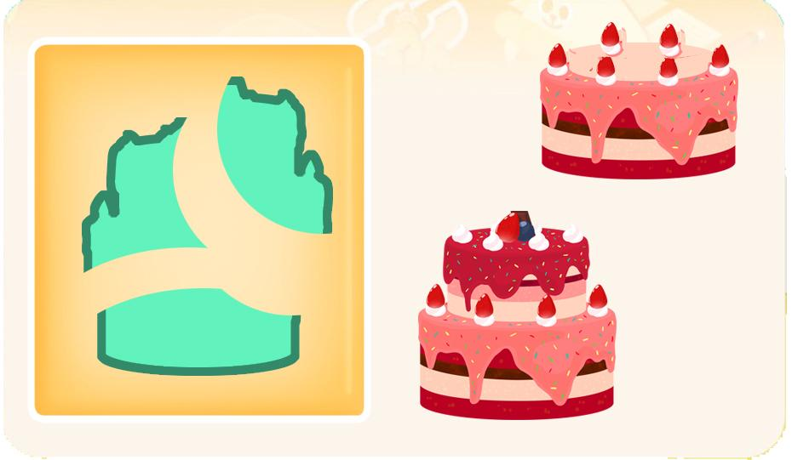
선택지 화면 |  |  |  | 선택지 화면 멘트 |  |  |  | 선택지 화면 | 선택지 화면 멘트
이미지 소스 위치 |  |  |  | 한국어 음성 | 한국어 내용 |  |  | 이미지 소스 위치 | 한국어 음성 | 한국어 내용
이미지 소스 URL |  |  |  |  |  |  |  | 이미지 소스 URL
 |  |  |  | 영어 음성 | 영어 내용 |  |  |  | 영어 음성 | 영어 내용

 |  |  |  | 선택지 화면 지문 |  |  |  |  | 선택지 화면 지문

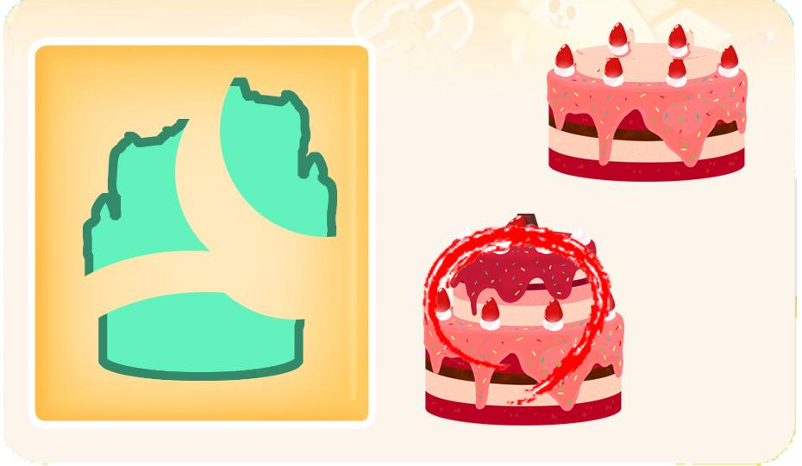
 |  |  |  | 선택지 화면 설명 및 정답(연구원 선생님용) |  |  |  |  | 선택지 화면 설명 및 정답(연구원 선생님용)
 |  |  |  | 원래 케이크에서 초는 빼고 제작해주세요.
 |  |  |  | 선택지 화면 설명(두브레인 디자이너용) |  |  |  |  | 선택지 화면 설명(두브레인 디자이너용)

후 ani 화면 |  |  |  | 후 ani 멘트 |  |  |  | 후 ani 화면 | 후 ani 멘트
이미지 소스 위치 |  |  |  | 한국어 음성 | 한국어 내용 |  |  | 이미지 소스 위치 | 한국어 음성 | 한국어 내용
이미지 소스 URL |  |  |  |  |  |  |  | 이미지 소스 URL
 |  |  |  | 영어 음성 | 영어 내용 |  |  |  | 영어 음성 | 영어 내용

 |  |  |  | 후 ani 설명(연구원 선생님용) |  |  |  |  | 후 ani 설명(연구원 선생님용)

 |  |  |  | 후 ani 설명(두브레인 디자이너용) |  |  |  |  | 후 ani 설명(두브레인 디자이너용)

문제 인덱스 |  |  |  | 전 ani | 후 ani | 타이머 |  | 문제 인덱스 | 전 ani | 후 ani | 타이머
C1 |  |  |  | FALSE | TRUE |  |  |  | FALSE
세부사항 |  |  |  | 기타 |  |  |  | 세부사항 | 기타

전 ani 화면 |  |  |  | 전 ani 멘트 |  |  |  | 전 ani 화면 | 전 ani 멘트
이미지 소스 위치 |  |  |  | 한국어 음성 | 한국어 내용 |  |  | 이미지 소스 위치 | 한국어 음성 | 한국어 내용
이미지 소스 URL |  |  |  |  |  |  |  | 이미지 소스 URL
 |  |  |  | 영어 음성 | 영어 내용 |  |  |  | 영어 음성 | 영어 내용

 |  |  |  | 전 ani 설명(연구원 선생님용) |  |  |  |  | 전 ani 설명(연구원 선생님용)

 |  |  |  | 전 ani 설명(두브레인 디자이너용) |  |  |  |  | 전 ani 설명(두브레인 디자이너용)

선택지 화면 |  |  |  | 선택지 화면 멘트 |  |  |  | 선택지 화면 | 선택지 화면 멘트
이미지 소스 위치 |  |  |  | 한국어 음성 | 한국어 내용 |  |  | 이미지 소스 위치 | 한국어 음성 | 한국어 내용
이미지 소스 URL |  |  |  | Na | 보기의 조각을 맞추면 어떤 모양의 사다리가 될까요? |  |  | 이미지 소스 URL
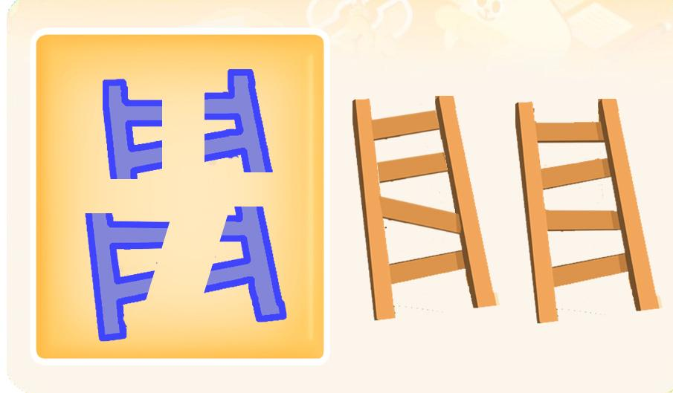 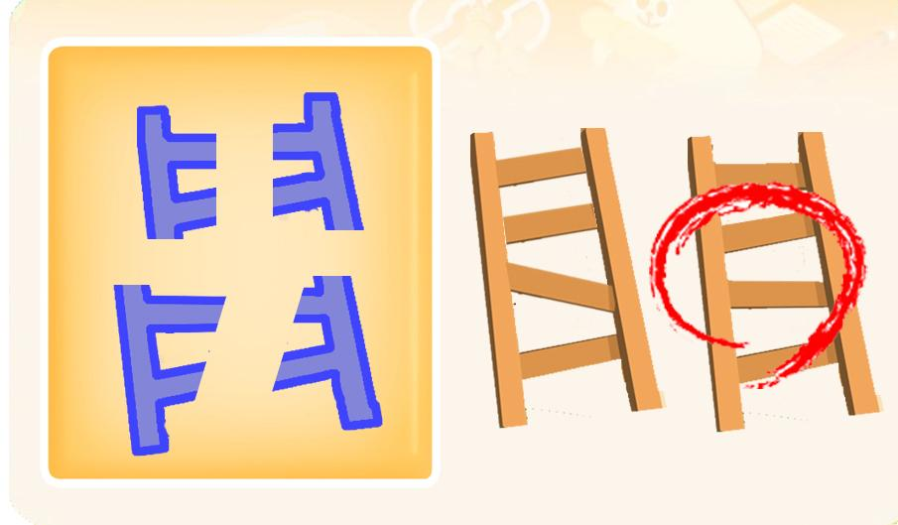 |  |  |  | 영어 음성 | 영어 내용 |  |  |  | 영어 음성 | 영어 내용

 |  |  |  | 선택지 화면 지문 |  |  |  |  | 선택지 화면 지문
 |  |  |  | 보기의 조각을 맞추면 어떤 모양의 사다리가 되는지 눌러주세요.
 |  |  |  | 선택지 화면 설명 및 정답(연구원 선생님용) |  |  |  |  | 선택지 화면 설명 및 정답(연구원 선생님용)

 |  |  |  | 선택지 화면 설명(두브레인 디자이너용) |  |  |  |  | 선택지 화면 설명(두브레인 디자이너용)

후 ani 화면 |  |  |  | 후 ani 멘트 |  |  |  | 후 ani 화면 | 후 ani 멘트
이미지 소스 위치 |  |  |  | 음성 | 내용 |  |  | 이미지 소스 위치 | 음성 | 내용
이미지 소스 URL |  |  |  | 아뜨Na | 우와~이런 모양의 사다리였구나~ |  |  | 이미지 소스 URL
 |  |  |  | 후 ani 설명(연구원 선생님용) |  |  |  |  | 후 ani 설명(연구원 선생님용)

 |  |  |  | 후 ani 설명(두브레인 디자이너용) |  |  |  |  | 후 ani 설명(두브레인 디자이너용)

5_창의력
콘텐츠 번호 |  |  |  | 문제 번호
140 |  |  |  | 5
항목
지각속도력 | 공간지각력 | 수리력 | 창의력 | 시각적변별력 | 기억력 | 구성력 | 추론력
FALSE | FALSE | FALSE | TRUE | FALSE | FALSE | FALSE | FALSE
유형
조건 | 예술·창조 | 상상 | 실용 | 연상
FALSE | FALSE | FALSE | FALSE | FALSE
공통 영역

문제 유형
다지선일 | 움직이는 두더지게임 | 움직이지 않는 두더지게임 | 애니메이팅 두더지 게임 | 그림그리기 | 패턴 그리기 | 드래그앤드랍 | 다지선다
FALSE | FALSE | FALSE | FALSE | TRUE | FALSE | FALSE | FALSE
지우기게임 | 발견하기문제 (틀린그림, 발자국) | 선긋기 | 순서대로누르기 | 블록쌓기 | 카드뒤집기 | 기타
FALSE | FALSE | FALSE | FALSE | FALSE | FALSE | FALSE
차수 |  |  |  |  |  |  |  | 차수
1차 |  |  |  |  |  |  |  | 2차
문제 인덱스 |  |  |  | 전 ani | 후 ani | 타이머 |  | 문제 인덱스 | 전 ani | 후 ani | 타이머
A |  |  |  | FALSE | FALSE | FALSE |  | A0 | TRUE | FALSE | FALSE
세부사항 |  |  |  | 기타 |  |  |  | 세부사항 | 기타

전 ani 화면 |  |  |  | 전 ani 멘트 |  |  |  | 전 ani 화면 | 전 ani 멘트
이미지 소스 위치 |  |  |  | 한국어 음성 | 한국어 내용 |  |  | 이미지 소스 위치 | 한국어 음성 | 한국어 내용
이미지 소스 URL |  |  |  |  |  |  |  | 이미지 소스 URL
 |  |  |  | 영어 음성 | 영어 내용 |  |  |  | 영어 음성 | 영어 내용

 |  |  |  | 전 ani 설명(연구원 선생님용) |  |  |  |  | 전 ani 설명(연구원 선생님용)

 |  |  |  | 전 ani 설명(두브레인 디자이너용) |  |  |  |  | 전 ani 설명(두브레인 디자이너용)

선택지 화면 |  |  |  | 선택지 화면 멘트 |  |  |  | 선택지 화면 | 선택지 화면 멘트
이미지 소스 위치 |  |  |  | 한국어 음성 | 한국어 내용 |  |  | 이미지 소스 위치 | 한국어 음성 | 한국어 내용
이미지 소스 URL |  |  |  | NA | 아래는 먹기 좋게 자른 음식의 조각들입니다. 맛있는 음식이 되게 조각을 연결하고 그려보세요. |  |  | 이미지 소스 URL
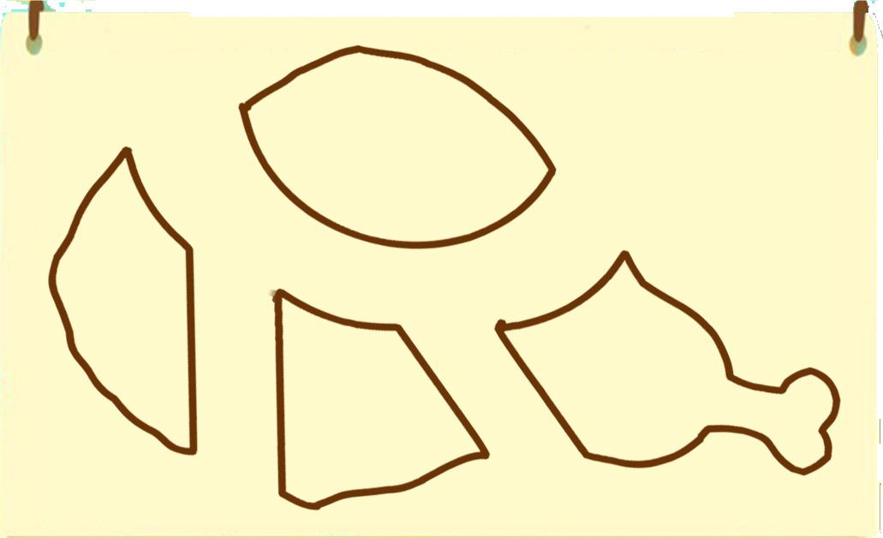 |  |  |  | 영어 음성 | 영어 내용 |  |  |  | 영어 음성 | 영어 내용

 |  |  |  | 선택지 화면 지문 |  |  |  |  | 선택지 화면 지문
 |  |  |  | 맛있는 음식이 되게 조각을 연결하고 그려보세요.
 |  |  |  | 선택지 화면 설명 및 정답(연구원 선생님용) |  |  |  |  | 선택지 화면 설명 및 정답(연구원 선생님용)

 |  |  |  | 선택지 화면 설명(두브레인 디자이너용) |  |  |  |  | 선택지 화면 설명(두브레인 디자이너용)

후 ani 화면 |  |  |  | 후 ani 멘트 |  |  |  | 후 ani 화면 | 후 ani 멘트
이미지 소스 위치 |  |  |  | 한국어 음성 | 한국어 내용 |  |  | 이미지 소스 위치 | 한국어 음성 | 한국어 내용
이미지 소스 URL |  |  |  |  |  |  |  | 이미지 소스 URL
 |  |  |  | 영어 음성 | 영어 내용 |  |  |  | 영어 음성 | 영어 내용

 |  |  |  | 후 ani 설명(연구원 선생님용) |  |  |  |  | 후 ani 설명(연구원 선생님용)

 |  |  |  | 후 ani 설명(두브레인 디자이너용) |  |  |  |  | 후 ani 설명(두브레인 디자이너용)

문제 인덱스 |  |  |  | 전 ani | 후 ani | 타이머 |  | 문제 인덱스 | 전 ani | 후 ani | 타이머
BC |  |  |  | FALSE |  |  |  | A1 | FALSE
세부사항 |  |  |  | 기타 |  |  |  | 세부사항 | 기타

전 ani 화면 |  |  |  | 전 ani 멘트 |  |  |  | 전 ani 화면 | 전 ani 멘트
이미지 소스 위치 |  |  |  | 한국어 음성 | 한국어 내용 |  |  | 이미지 소스 위치 | 한국어 음성 | 한국어 내용
이미지 소스 URL |  |  |  |  |  |  |  | 이미지 소스 URL
 |  |  |  | 영어 음성 | 영어 내용 |  |  |  | 영어 음성 | 영어 내용

 |  |  |  | 전 ani 설명(연구원 선생님용) |  |  |  |  | 전 ani 설명(연구원 선생님용)

 |  |  |  | 전 ani 설명(두브레인 디자이너용) |  |  |  |  | 전 ani 설명(두브레인 디자이너용)

선택지 화면 |  |  |  | 선택지 화면 멘트 |  |  |  | 선택지 화면 | 선택지 화면 멘트
이미지 소스 위치 |  |  |  | 한국어 음성 | 한국어 내용 |  |  | 이미지 소스 위치 | 한국어 음성 | 한국어 내용
이미지 소스 URL |  |  |  | NA | 아래는 먹기 좋게 자른 음식의 조각들입니다. 조각을 연결하고 서로 다른 두 가지 음식이 되게 그려보세요. |  |  | 이미지 소스 URL
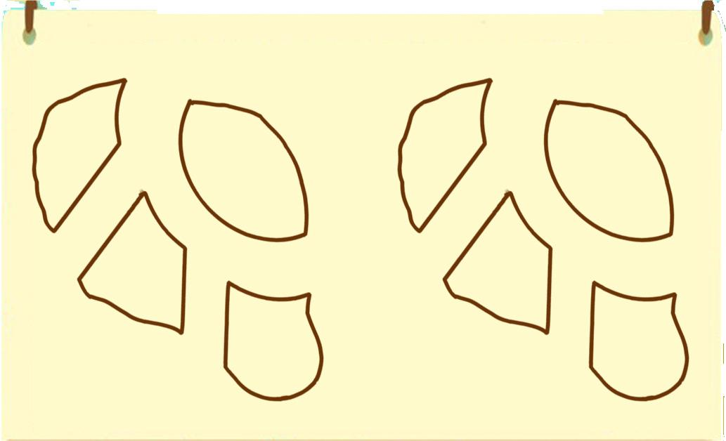 |  |  |  | 영어 음성 | 영어 내용 |  |  |  | 영어 음성 | 영어 내용

 |  |  |  | 선택지 화면 지문 |  |  |  |  | 선택지 화면 지문
 |  |  |  | 조각을 연결하고 서로 다른 두 가지 음식이 되게 그려보세요.
 |  |  |  | 선택지 화면 설명 및 정답(연구원 선생님용) |  |  |  |  | 선택지 화면 설명 및 정답(연구원 선생님용)

 |  |  |  | 선택지 화면 설명(두브레인 디자이너용) |  |  |  |  | 선택지 화면 설명(두브레인 디자이너용)

후 ani 화면 |  |  |  | 후 ani 멘트 |  |  |  | 후 ani 화면 | 후 ani 멘트
이미지 소스 위치 |  |  |  | 한국어 음성 | 한국어 내용 |  |  | 이미지 소스 위치 | 한국어 음성 | 한국어 내용
이미지 소스 URL |  |  |  |  |  |  |  | 이미지 소스 URL
 |  |  |  | 영어 음성 | 영어 내용 |  |  |  | 영어 음성 | 영어 내용

 |  |  |  | 후 ani 설명(연구원 선생님용) |  |  |  |  | 후 ani 설명(연구원 선생님용)

 |  |  |  | 후 ani 설명(두브레인 디자이너용) |  |  |  |  | 후 ani 설명(두브레인 디자이너용)

문제 인덱스 |  |  |  | 전 ani | 후 ani | 타이머 |  | 문제 인덱스 | 전 ani | 후 ani | 타이머
 |  |  |  | FALSE |  |  |  |  | FALSE
세부사항 |  |  |  | 기타 |  |  |  | 세부사항 | 기타

전 ani 화면 |  |  |  | 전 ani 멘트 |  |  |  | 전 ani 화면 | 전 ani 멘트
이미지 소스 위치 |  |  |  | 한국어 음성 | 한국어 내용 |  |  | 이미지 소스 위치 | 한국어 음성 | 한국어 내용
이미지 소스 URL |  |  |  |  |  |  |  | 이미지 소스 URL
 |  |  |  | 영어 음성 | 영어 내용 |  |  |  | 영어 음성 | 영어 내용

 |  |  |  | 전 ani 설명(연구원 선생님용) |  |  |  |  | 전 ani 설명(연구원 선생님용)

 |  |  |  | 전 ani 설명(두브레인 디자이너용) |  |  |  |  | 전 ani 설명(두브레인 디자이너용)

선택지 화면 |  |  |  | 선택지 화면 멘트 |  |  |  | 선택지 화면 | 선택지 화면 멘트
이미지 소스 위치 |  |  |  | 한국어 음성 | 한국어 내용 |  |  | 이미지 소스 위치 | 한국어 음성 | 한국어 내용
이미지 소스 URL |  |  |  |  |  |  |  | 이미지 소스 URL
 |  |  |  | 영어 음성 | 영어 내용 |  |  |  | 영어 음성 | 영어 내용

 |  |  |  | 선택지 화면 지문 |  |  |  |  | 선택지 화면 지문

 |  |  |  | 선택지 화면 설명 및 정답(연구원 선생님용) |  |  |  |  | 선택지 화면 설명 및 정답(연구원 선생님용)

 |  |  |  | 선택지 화면 설명(두브레인 디자이너용) |  |  |  |  | 선택지 화면 설명(두브레인 디자이너용)

후 ani 화면 |  |  |  | 후 ani 멘트 |  |  |  | 후 ani 화면 | 후 ani 멘트
이미지 소스 위치 |  |  |  | 한국어 음성 | 한국어 내용 |  |  | 이미지 소스 위치 | 한국어 음성 | 한국어 내용
이미지 소스 URL |  |  |  |  |  |  |  | 이미지 소스 URL
 |  |  |  | 영어 음성 | 영어 내용 |  |  |  | 영어 음성 | 영어 내용

 |  |  |  | 후 ani 설명(연구원 선생님용) |  |  |  |  | 후 ani 설명(연구원 선생님용)

 |  |  |  | 후 ani 설명(두브레인 디자이너용) |  |  |  |  | 후 ani 설명(두브레인 디자이너용)

문제 인덱스 |  |  |  | 전 ani | 후 ani | 타이머 |  | 문제 인덱스 | 전 ani | 후 ani | 타이머
 |  |  |  | FALSE |  |  |  |  | FALSE
세부사항 |  |  |  | 기타 |  |  |  | 세부사항 | 기타

전 ani 화면 |  |  |  | 전 ani 멘트 |  |  |  | 전 ani 화면 | 전 ani 멘트
이미지 소스 위치 |  |  |  | 한국어 음성 | 한국어 내용 |  |  | 이미지 소스 위치 | 한국어 음성 | 한국어 내용
이미지 소스 URL |  |  |  |  |  |  |  | 이미지 소스 URL
 |  |  |  | 영어 음성 | 영어 내용 |  |  |  | 영어 음성 | 영어 내용

 |  |  |  | 전 ani 설명(연구원 선생님용) |  |  |  |  | 전 ani 설명(연구원 선생님용)

 |  |  |  | 전 ani 설명(두브레인 디자이너용) |  |  |  |  | 전 ani 설명(두브레인 디자이너용)

선택지 화면 |  |  |  | 선택지 화면 멘트 |  |  |  | 선택지 화면 | 선택지 화면 멘트
이미지 소스 위치 |  |  |  | 한국어 음성 | 한국어 내용 |  |  | 이미지 소스 위치 | 한국어 음성 | 한국어 내용
이미지 소스 URL |  |  |  |  |  |  |  | 이미지 소스 URL
 |  |  |  | 영어 음성 | 영어 내용 |  |  |  | 영어 음성 | 영어 내용

 |  |  |  | 선택지 화면 지문 |  |  |  |  | 선택지 화면 지문

 |  |  |  | 선택지 화면 설명 및 정답(연구원 선생님용) |  |  |  |  | 선택지 화면 설명 및 정답(연구원 선생님용)

 |  |  |  | 선택지 화면 설명(두브레인 디자이너용) |  |  |  |  | 선택지 화면 설명(두브레인 디자이너용)

후 ani 화면 |  |  |  | 후 ani 멘트 |  |  |  | 후 ani 화면 | 후 ani 멘트
이미지 소스 위치 |  |  |  | 한국어 음성 | 한국어 내용 |  |  | 이미지 소스 위치 | 한국어 음성 | 한국어 내용
이미지 소스 URL |  |  |  |  |  |  |  | 이미지 소스 URL
 |  |  |  | 영어 음성 | 영어 내용 |  |  |  | 영어 음성 | 영어 내용

 |  |  |  | 후 ani 설명(연구원 선생님용) |  |  |  |  | 후 ani 설명(연구원 선생님용)

 |  |  |  | 후 ani 설명(두브레인 디자이너용) |  |  |  |  | 후 ani 설명(두브레인 디자이너용)

문제 인덱스 |  |  |  | 전 ani | 후 ani | 타이머 |  | 문제 인덱스 | 전 ani | 후 ani | 타이머
 |  |  |  | FALSE |  |  |  |  | FALSE
세부사항 |  |  |  | 기타 |  |  |  | 세부사항 | 기타

전 ani 화면 |  |  |  | 전 ani 멘트 |  |  |  | 전 ani 화면 | 전 ani 멘트
이미지 소스 위치 |  |  |  | 한국어 음성 | 한국어 내용 |  |  | 이미지 소스 위치 | 한국어 음성 | 한국어 내용
이미지 소스 URL |  |  |  |  |  |  |  | 이미지 소스 URL
 |  |  |  | 영어 음성 | 영어 내용 |  |  |  | 영어 음성 | 영어 내용

 |  |  |  | 전 ani 설명(연구원 선생님용) |  |  |  |  | 전 ani 설명(연구원 선생님용)

 |  |  |  | 전 ani 설명(두브레인 디자이너용) |  |  |  |  | 전 ani 설명(두브레인 디자이너용)

선택지 화면 |  |  |  | 선택지 화면 멘트 |  |  |  | 선택지 화면 | 선택지 화면 멘트
이미지 소스 위치 |  |  |  | 한국어 음성 | 한국어 내용 |  |  | 이미지 소스 위치 | 한국어 음성 | 한국어 내용
이미지 소스 URL |  |  |  |  |  |  |  | 이미지 소스 URL
 |  |  |  | 영어 음성 | 영어 내용 |  |  |  | 영어 음성 | 영어 내용

 |  |  |  | 선택지 화면 지문 |  |  |  |  | 선택지 화면 지문

 |  |  |  | 선택지 화면 설명 및 정답(연구원 선생님용) |  |  |  |  | 선택지 화면 설명 및 정답(연구원 선생님용)

 |  |  |  | 선택지 화면 설명(두브레인 디자이너용) |  |  |  |  | 선택지 화면 설명(두브레인 디자이너용)

후 ani 화면 |  |  |  | 후 ani 멘트 |  |  |  | 후 ani 화면 | 후 ani 멘트
이미지 소스 위치 |  |  |  | 한국어 음성 | 한국어 내용 |  |  | 이미지 소스 위치 | 한국어 음성 | 한국어 내용
이미지 소스 URL |  |  |  |  |  |  |  | 이미지 소스 URL
 |  |  |  | 영어 음성 | 영어 내용 |  |  |  | 영어 음성 | 영어 내용

 |  |  |  | 후 ani 설명(연구원 선생님용) |  |  |  |  | 후 ani 설명(연구원 선생님용)

 |  |  |  | 후 ani 설명(두브레인 디자이너용) |  |  |  |  | 후 ani 설명(두브레인 디자이너용)

문제 인덱스 |  |  |  | 전 ani | 후 ani | 타이머 |  | 문제 인덱스 | 전 ani | 후 ani | 타이머
 |  |  |  | FALSE |  |  |  |  | FALSE
세부사항 |  |  |  | 기타 |  |  |  | 세부사항 | 기타

전 ani 화면 |  |  |  | 전 ani 멘트 |  |  |  | 전 ani 화면 | 전 ani 멘트
이미지 소스 위치 |  |  |  | 한국어 음성 | 한국어 내용 |  |  | 이미지 소스 위치 | 한국어 음성 | 한국어 내용
이미지 소스 URL |  |  |  |  |  |  |  | 이미지 소스 URL
 |  |  |  | 영어 음성 | 영어 내용 |  |  |  | 영어 음성 | 영어 내용

 |  |  |  | 전 ani 설명(연구원 선생님용) |  |  |  |  | 전 ani 설명(연구원 선생님용)

 |  |  |  | 전 ani 설명(두브레인 디자이너용) |  |  |  |  | 전 ani 설명(두브레인 디자이너용)

선택지 화면 |  |  |  | 선택지 화면 멘트 |  |  |  | 선택지 화면 | 선택지 화면 멘트
이미지 소스 위치 |  |  |  | 한국어 음성 | 한국어 내용 |  |  | 이미지 소스 위치 | 한국어 음성 | 한국어 내용
이미지 소스 URL |  |  |  |  |  |  |  | 이미지 소스 URL
 |  |  |  | 영어 음성 | 영어 내용 |  |  |  | 영어 음성 | 영어 내용

 |  |  |  | 선택지 화면 지문 |  |  |  |  | 선택지 화면 지문

 |  |  |  | 선택지 화면 설명 및 정답(연구원 선생님용) |  |  |  |  | 선택지 화면 설명 및 정답(연구원 선생님용)

 |  |  |  | 선택지 화면 설명(두브레인 디자이너용) |  |  |  |  | 선택지 화면 설명(두브레인 디자이너용)

후 ani 화면 |  |  |  | 후 ani 멘트 |  |  |  | 후 ani 화면 | 후 ani 멘트
이미지 소스 위치 |  |  |  | 음성 | 내용 |  |  | 이미지 소스 위치 | 음성 | 내용
이미지 소스 URL |  |  |  |  |  |  |  | 이미지 소스 URL
 |  |  |  | 후 ani 설명(연구원 선생님용) |  |  |  |  | 후 ani 설명(연구원 선생님용)

 |  |  |  | 후 ani 설명(두브레인 디자이너용) |  |  |  |  | 후 ani 설명(두브레인 디자이너용)

6_추론력
콘텐츠 번호 |  |  |  | 문제 번호
140 |  |  |  | 6
항목
지각속도력 | 공간지각력 | 수리력 | 창의력 | 시각적변별력 | 기억력 | 구성력 | 추론력
FALSE | FALSE | FALSE | FALSE | FALSE | FALSE | FALSE | TRUE
유형
규칙 | 조건 | 관계 | 그림자 | 순서
FALSE | FALSE | FALSE | FALSE | FALSE
공통 영역

문제 유형
다지선일 | 움직이는 두더지게임 | 움직이지 않는 두더지게임 | 애니메이팅 두더지 게임 | 그림그리기 | 패턴 그리기 | 드래그앤드랍 | 다지선다
FALSE | FALSE | FALSE | FALSE | FALSE | FALSE | TRUE | FALSE
지우기게임 | 발견하기문제 (틀린그림, 발자국) | 선긋기 | 순서대로누르기 | 블록쌓기 | 카드뒤집기 | 기타
FALSE | FALSE | FALSE | FALSE | FALSE | FALSE | FALSE
차수 |  |  |  |  |  |  |  | 차수
1차 |  |  |  |  |  |  |  | 2차
문제 인덱스 |  |  |  | 전 ani | 후 ani | 타이머 |  | 문제 인덱스 | 전 ani | 후 ani | 타이머
A0 |  |  |  | FALSE | TRUE | FALSE |  | A0 | FALSE | FALSE | FALSE
세부사항 |  |  |  | 기타 |  |  |  | 세부사항 | 기타

전 ani 화면 |  |  |  | 전 ani 멘트 |  |  |  | 전 ani 화면 | 전 ani 멘트
이미지 소스 위치 |  |  |  | 한국어 음성 | 한국어 내용 |  |  | 이미지 소스 위치 | 한국어 음성 | 한국어 내용
이미지 소스 URL |  |  |  |  |  |  |  | 이미지 소스 URL
 |  |  |  | 영어 음성 | 영어 내용 |  |  |  | 영어 음성 | 영어 내용

 |  |  |  | 전 ani 설명(연구원 선생님용) |  |  |  |  | 전 ani 설명(연구원 선생님용)

 |  |  |  | 전 ani 설명(두브레인 디자이너용) |  |  |  |  | 전 ani 설명(두브레인 디자이너용)

선택지 화면 |  |  |  | 선택지 화면 멘트 |  |  |  | 선택지 화면 | 선택지 화면 멘트
이미지 소스 위치 | 딸기쿠키_49, 아이스크림16_3 |  |  | 한국어 음성 | 한국어 내용 |  |  | 이미지 소스 위치 | 한국어 음성 | 한국어 내용
이미지 소스 URL | https://drive.google.com/drive/folders/1r7iBBcXh_7npGXti8LHhft0DGFw_DE5k | https://drive.google.com/drive/folders/1mHE-xEvaofdaCRfQBWNfurXB63HMaYEk |  | Na | 네모 안에 있는 것을 보고 어울리는 것을 각각 끌어넣어 주세요.(A,B,C단계 동일) |  |  | 이미지 소스 URL
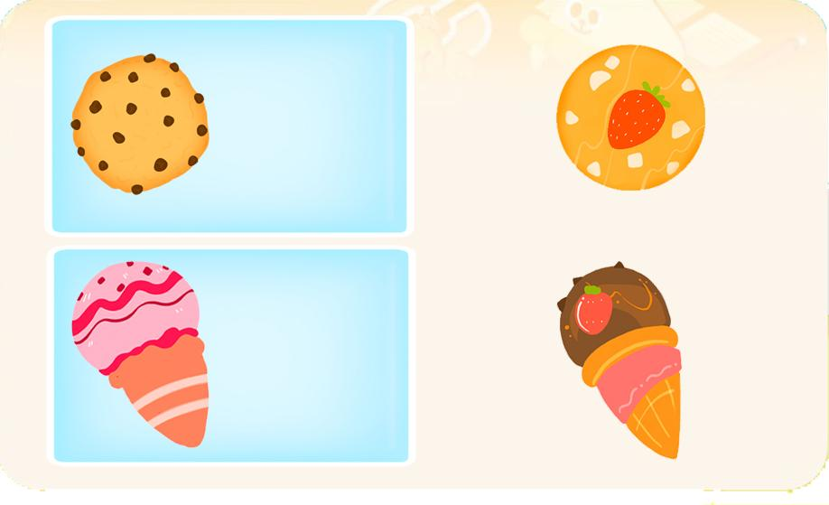 |  |  |  | 영어 음성 | 영어 내용 |  |  |  | 영어 음성 | 영어 내용

 |  |  |  | 선택지 화면 지문 |  |  |  |  | 선택지 화면 지문
 |  |  |  | 네모 안에 있는 것을 보고 어울리는 것을 각각 끌어넣어 주세요. (A,B,C단계 동일)
 |  |  |  | 선택지 화면 설명 및 정답(연구원 선생님용) |  |  |  |  | 선택지 화면 설명 및 정답(연구원 선생님용)
 |  |  |  | 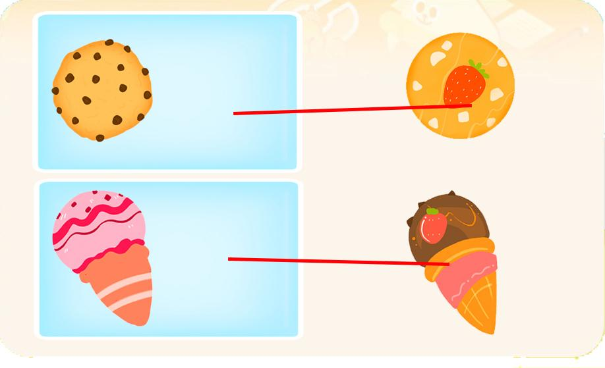 A,B,C단계 동일 -121_3_추론 문제와 과 같은 유형입니다. -기획한 것처럼 에셋이 잘 보이는 배경색으로 넣어주세요.
 |  |  |  | 선택지 화면 설명(두브레인 디자이너용) |  |  |  |  | 선택지 화면 설명(두브레인 디자이너용)

후 ani 화면 |  |  |  | 후 ani 멘트 |  |  |  | 후 ani 화면 | 후 ani 멘트
이미지 소스 위치 |  |  |  | 한국어 음성 | 한국어 내용 |  |  | 이미지 소스 위치 | 한국어 음성 | 한국어 내용
이미지 소스 URL |  |  |  |  |  |  |  | 이미지 소스 URL
 |  |  |  | 영어 음성 | 영어 내용 |  |  |  | 영어 음성 | 영어 내용

 |  |  |  | 후 ani 설명(연구원 선생님용) |  |  |  |  | 후 ani 설명(연구원 선생님용)
 |  |  |  | 답이 맞은 후 손모양이 나와 위의 네모 안을 가리키며 "모두 쿠키라농~" 다음 아래의 네모 안을 가리키며 "모두 아이스크림이라농~"라고 디농 목소리로 알려주세요.
 |  |  |  | 후 ani 설명(두브레인 디자이너용) |  |  |  |  | 후 ani 설명(두브레인 디자이너용)

문제 인덱스 |  |  |  | 전 ani | 후 ani | 타이머 |  | 문제 인덱스 | 전 ani | 후 ani | 타이머
A1 |  |  |  | FALSE | TRUE |  |  | A1 | FALSE
세부사항 |  |  |  | 기타 |  |  |  | 세부사항 | 기타

전 ani 화면 |  |  |  | 전 ani 멘트 |  |  |  | 전 ani 화면 | 전 ani 멘트
이미지 소스 위치 |  |  |  | 한국어 음성 | 한국어 내용 |  |  | 이미지 소스 위치 | 한국어 음성 | 한국어 내용
이미지 소스 URL |  |  |  |  |  |  |  | 이미지 소스 URL
 |  |  |  | 영어 음성 | 영어 내용 |  |  |  | 영어 음성 | 영어 내용

 |  |  |  | 전 ani 설명(연구원 선생님용) |  |  |  |  | 전 ani 설명(연구원 선생님용)

 |  |  |  | 전 ani 설명(두브레인 디자이너용) |  |  |  |  | 전 ani 설명(두브레인 디자이너용)

선택지 화면 |  |  |  | 선택지 화면 멘트 |  |  |  | 선택지 화면 | 선택지 화면 멘트
이미지 소스 위치 | 알사탕(28_0_1, 49_) 무지개막대사탕(19_5_0) 분홍막대사탕(28_0) |  |  | 한국어 음성 | 한국어 내용 |  |  | 이미지 소스 위치 | 한국어 음성 | 한국어 내용
이미지 소스 URL | https://drive.google.com/drive/folders/1r7iBBcXh_7npGXti8LHhft0DGFw_DE5k | https://drive.google.com/drive/folders/1qsGor0zZbIO9XtqXSxaYocADB-rtjXwJ | https://drive.google.com/drive/folders/1ip8W5i6WaDipBGsEL2n9mGfzJOYCFdNc |  |  |  |  | 이미지 소스 URL
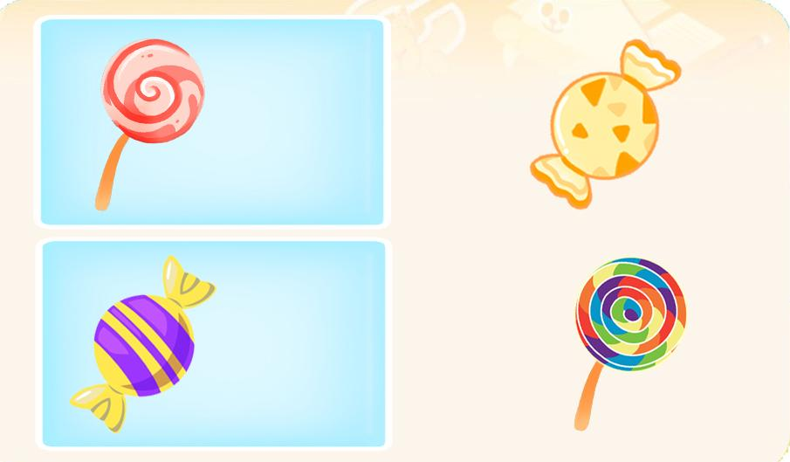 |  |  |  | 영어 음성 | 영어 내용 |  |  |  | 영어 음성 | 영어 내용

 |  |  |  | 선택지 화면 지문 |  |  |  |  | 선택지 화면 지문

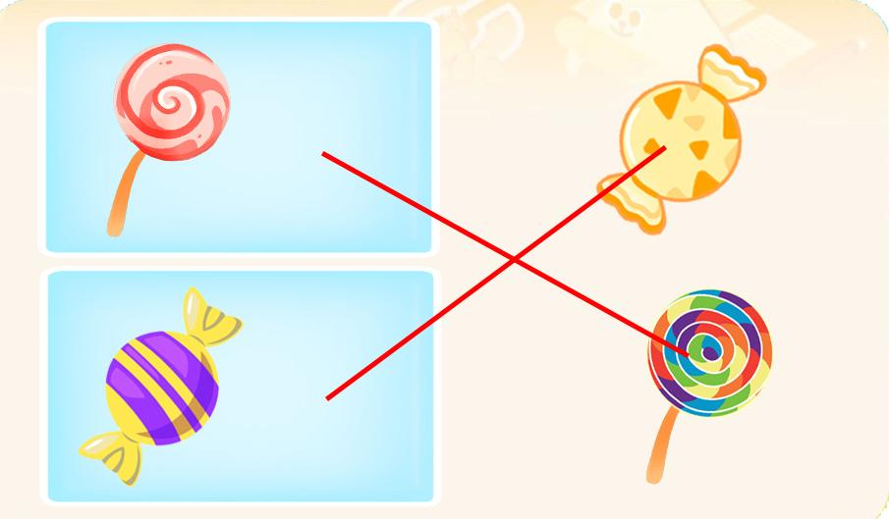
 |  |  |  | 선택지 화면 설명 및 정답(연구원 선생님용) |  |  |  |  | 선택지 화면 설명 및 정답(연구원 선생님용)

 |  |  |  | 선택지 화면 설명(두브레인 디자이너용) |  |  |  |  | 선택지 화면 설명(두브레인 디자이너용)

후 ani 화면 |  |  |  | 후 ani 멘트 |  |  |  | 후 ani 화면 | 후 ani 멘트
이미지 소스 위치 |  |  |  | 한국어 음성 | 한국어 내용 |  |  | 이미지 소스 위치 | 한국어 음성 | 한국어 내용
이미지 소스 URL |  |  |  |  |  |  |  | 이미지 소스 URL
 |  |  |  | 영어 음성 | 영어 내용 |  |  |  | 영어 음성 | 영어 내용

 |  |  |  | 후 ani 설명(연구원 선생님용) |  |  |  |  | 후 ani 설명(연구원 선생님용)
 |  |  |  | 답이 맞은 후 손모양이 나와 위의 네모 안을 가리키며 "모두 막대사탕이라농~" 다음 아래의 네모 안을 가리키며 "모두 알사탕이라농~"라고 디농 목소리로 알려주세요.
 |  |  |  | 후 ani 설명(두브레인 디자이너용) |  |  |  |  | 후 ani 설명(두브레인 디자이너용)

문제 인덱스 |  |  |  | 전 ani | 후 ani | 타이머 |  | 문제 인덱스 | 전 ani | 후 ani | 타이머
B0 |  |  |  | FALSE | TRUE |  |  |  | FALSE
세부사항 |  |  |  | 기타 |  |  |  | 세부사항 | 기타

전 ani 화면 |  |  |  | 전 ani 멘트 |  |  |  | 전 ani 화면 | 전 ani 멘트
이미지 소스 위치 |  |  |  | 한국어 음성 | 한국어 내용 |  |  | 이미지 소스 위치 | 한국어 음성 | 한국어 내용
이미지 소스 URL |  |  |  |  |  |  |  | 이미지 소스 URL
 |  |  |  | 영어 음성 | 영어 내용 |  |  |  | 영어 음성 | 영어 내용

 |  |  |  | 전 ani 설명(연구원 선생님용) |  |  |  |  | 전 ani 설명(연구원 선생님용)

 |  |  |  | 전 ani 설명(두브레인 디자이너용) |  |  |  |  | 전 ani 설명(두브레인 디자이너용)

선택지 화면 |  |  |  | 선택지 화면 멘트 |  |  |  | 선택지 화면 | 선택지 화면 멘트
이미지 소스 위치 | 쿠키(둥근쿠키49_) |  |  | 한국어 음성 | 한국어 내용 |  |  | 이미지 소스 위치 | 한국어 음성 | 한국어 내용
이미지 소스 URL |  |  |  |  |  |  |  | 이미지 소스 URL
 |  |  |  | 영어 음성 | 영어 내용 |  |  |  | 영어 음성 | 영어 내용

 |  |  |  | 선택지 화면 지문 |  |  |  |  | 선택지 화면 지문


 |  |  |  | 선택지 화면 설명 및 정답(연구원 선생님용) |  |  |  |  | 선택지 화면 설명 및 정답(연구원 선생님용)
 |  |  |  | 조각 케이크는 기획한 것처럼 모두 비슷한 모양으로 해주시고 케이크 종류가 다 다르게 넣어주세요. 네모난 쿠키는 빠다코코넛 모양입니다. 다른 쿠키들 처럼 실감나게 그려주세요.
 |  |  |  | 선택지 화면 설명(두브레인 디자이너용) |  |  |  |  | 선택지 화면 설명(두브레인 디자이너용)

후 ani 화면 |  |  |  | 후 ani 멘트 |  |  |  | 후 ani 화면 | 후 ani 멘트
이미지 소스 위치 |  |  |  | 한국어 음성 | 한국어 내용 |  |  | 이미지 소스 위치 | 한국어 음성 | 한국어 내용
이미지 소스 URL |  |  |  |  |  |  |  | 이미지 소스 URL
 |  |  |  | 영어 음성 | 영어 내용 |  |  |  | 영어 음성 | 영어 내용

 |  |  |  | 후 ani 설명(연구원 선생님용) |  |  |  |  | 후 ani 설명(연구원 선생님용)
 |  |  |  | 답이 맞은 후 손모양이 나와 위의 네모 안을 가리키며 "모두 조각케이크라농~" 다음 아래의 네모 안을 가리키며 "모두 쿠키라농~"라고 디농 목소리로 알려주세요.
 |  |  |  | 후 ani 설명(두브레인 디자이너용) |  |  |  |  | 후 ani 설명(두브레인 디자이너용)

문제 인덱스 |  |  |  | 전 ani | 후 ani | 타이머 |  | 문제 인덱스 | 전 ani | 후 ani | 타이머
B1 |  |  |  | FALSE | TRUE |  |  |  | FALSE
세부사항 |  |  |  | 기타 |  |  |  | 세부사항 | 기타

전 ani 화면 |  |  |  | 전 ani 멘트 |  |  |  | 전 ani 화면 | 전 ani 멘트
이미지 소스 위치 |  |  |  | 한국어 음성 | 한국어 내용 |  |  | 이미지 소스 위치 | 한국어 음성 | 한국어 내용
이미지 소스 URL |  |  |  |  |  |  |  | 이미지 소스 URL
 |  |  |  | 영어 음성 | 영어 내용 |  |  |  | 영어 음성 | 영어 내용

 |  |  |  | 전 ani 설명(연구원 선생님용) |  |  |  |  | 전 ani 설명(연구원 선생님용)

 |  |  |  | 전 ani 설명(두브레인 디자이너용) |  |  |  |  | 전 ani 설명(두브레인 디자이너용)

선택지 화면 |  |  |  | 선택지 화면 멘트 |  |  |  | 선택지 화면 | 선택지 화면 멘트
이미지 소스 위치 | 알약, 물약27_1 |  |  | 한국어 음성 | 한국어 내용 |  |  | 이미지 소스 위치 | 한국어 음성 | 한국어 내용
이미지 소스 URL | https://drive.google.com/drive/folders/1pxqOK_6ApjkAAJCfmsGEKRMITCfDX5g9 |  |  |  |  |  |  | 이미지 소스 URL
 |  |  |  | 영어 음성 | 영어 내용 |  |  |  | 영어 음성 | 영어 내용

 |  |  |  | 선택지 화면 지문 |  |  |  |  | 선택지 화면 지문

 |  |  |  | 선택지 화면 설명 및 정답(연구원 선생님용) |  |  |  |  | 선택지 화면 설명 및 정답(연구원 선생님용)

 |  |  |  | 선택지 화면 설명(두브레인 디자이너용) |  |  |  |  | 선택지 화면 설명(두브레인 디자이너용)

후 ani 화면 |  |  |  | 후 ani 멘트 |  |  |  | 후 ani 화면 | 후 ani 멘트
이미지 소스 위치 |  |  |  | 한국어 음성 | 한국어 내용 |  |  | 이미지 소스 위치 | 한국어 음성 | 한국어 내용
이미지 소스 URL |  |  |  |  |  |  |  | 이미지 소스 URL
 |  |  |  | 영어 음성 | 영어 내용 |  |  |  | 영어 음성 | 영어 내용

 |  |  |  | 후 ani 설명(연구원 선생님용) |  |  |  |  | 후 ani 설명(연구원 선생님용)
 |  |  |  | 답이 맞은 후 손모양이 나와 위의 네모 안을 가리키며 "모두 알약이라농~" 다음 아래의 네모 안을 가리키며 "모두 통에 들어있는 물약이라농~" 라고 디농 목소리로 알려주세요.
 |  |  |  | 후 ani 설명(두브레인 디자이너용) |  |  |  |  | 후 ani 설명(두브레인 디자이너용)

문제 인덱스 |  |  |  | 전 ani | 후 ani | 타이머 |  | 문제 인덱스 | 전 ani | 후 ani | 타이머
C0 |  |  |  | FALSE | TRUE |  |  |  | FALSE
세부사항 |  |  |  | 기타 |  |  |  | 세부사항 | 기타

전 ani 화면 |  |  |  | 전 ani 멘트 |  |  |  | 전 ani 화면 | 전 ani 멘트
이미지 소스 위치 |  |  |  | 한국어 음성 | 한국어 내용 |  |  | 이미지 소스 위치 | 한국어 음성 | 한국어 내용
이미지 소스 URL |  |  |  |  |  |  |  | 이미지 소스 URL
 |  |  |  | 영어 음성 | 영어 내용 |  |  |  | 영어 음성 | 영어 내용

 |  |  |  | 전 ani 설명(연구원 선생님용) |  |  |  |  | 전 ani 설명(연구원 선생님용)

 |  |  |  | 전 ani 설명(두브레인 디자이너용) |  |  |  |  | 전 ani 설명(두브레인 디자이너용)


선택지 화면 |  |  |  | 선택지 화면 멘트 |  |  |  | 선택지 화면 | 선택지 화면 멘트
이미지 소스 위치 | 도형모양쿠키128_0 |  |  | 한국어 음성 | 한국어 내용 |  |  | 이미지 소스 위치 | 한국어 음성 | 한국어 내용
이미지 소스 URL | https://drive.google.com/drive/folders/1v088UlrfgHOWDERc6eK4ieUNrDFwBKG- |  |  |  |  |  |  | 이미지 소스 URL
 |  |  |  | 영어 음성 | 영어 내용 |  |  |  | 영어 음성 | 영어 내용

 |  |  |  | 선택지 화면 지문 |  |  |  |  | 선택지 화면 지문


 |  |  |  | 선택지 화면 설명 및 정답(연구원 선생님용) |  |  |  |  | 선택지 화면 설명 및 정답(연구원 선생님용)
 |  |  |  | 단색으로 되어있는 동물모양 쿠키도 도형모양 쿠키와 똑같은 초코칩쿠키 무늬와 색으로 넣어주세요. 동물모양 쿠키는 똑같지 않아도 코끼리,개,토끼 모양이면 됩니다.
 |  |  |  | 선택지 화면 설명(두브레인 디자이너용) |  |  |  |  | 선택지 화면 설명(두브레인 디자이너용)

후 ani 화면 |  |  |  | 후 ani 멘트 |  |  |  | 후 ani 화면 | 후 ani 멘트
이미지 소스 위치 |  |  |  | 한국어 음성 | 한국어 내용 |  |  | 이미지 소스 위치 | 한국어 음성 | 한국어 내용
이미지 소스 URL |  |  |  |  |  |  |  | 이미지 소스 URL
 |  |  |  | 영어 음성 | 영어 내용 |  |  |  | 영어 음성 | 영어 내용

 |  |  |  | 후 ani 설명(연구원 선생님용) |  |  |  |  | 후 ani 설명(연구원 선생님용)
 |  |  |  | 답이 맞은 후 손모양이 나와 위의 네모 안을 가리키며 "쿠키가 모두 도형 모양이라농~" 다음 아래의 네모 안을 가리키며 "쿠키가 모두 동물 모양이라농~"라고 디농 목소리로 알려주세요.
 |  |  |  | 후 ani 설명(두브레인 디자이너용) |  |  |  |  | 후 ani 설명(두브레인 디자이너용)

문제 인덱스 |  |  |  | 전 ani | 후 ani | 타이머 |  | 문제 인덱스 | 전 ani | 후 ani | 타이머
C1 |  |  |  | FALSE | TRUE |  |  |  | FALSE
세부사항 |  |  |  | 기타 |  |  |  | 세부사항 | 기타

전 ani 화면 |  |  |  | 전 ani 멘트 |  |  |  | 전 ani 화면 | 전 ani 멘트
이미지 소스 위치 |  |  |  | 한국어 음성 | 한국어 내용 |  |  | 이미지 소스 위치 | 한국어 음성 | 한국어 내용
이미지 소스 URL |  |  |  |  |  |  |  | 이미지 소스 URL
 |  |  |  | 영어 음성 | 영어 내용 |  |  |  | 영어 음성 | 영어 내용

 |  |  |  | 전 ani 설명(연구원 선생님용) |  |  |  |  | 전 ani 설명(연구원 선생님용)

 |  |  |  | 전 ani 설명(두브레인 디자이너용) |  |  |  |  | 전 ani 설명(두브레인 디자이너용)

선택지 화면 |  |  |  | 선택지 화면 멘트 |  |  |  | 선택지 화면 | 선택지 화면 멘트
이미지 소스 위치 |  |  |  | 한국어 음성 | 한국어 내용 |  |  | 이미지 소스 위치 | 한국어 음성 | 한국어 내용
이미지 소스 URL |  |  |  |  |  |  |  | 이미지 소스 URL
 |  |  |  | 영어 음성 | 영어 내용 |  |  |  | 영어 음성 | 영어 내용

 |  |  |  | 선택지 화면 지문 |  |  |  |  | 선택지 화면 지문


 |  |  |  | 선택지 화면 설명 및 정답(연구원 선생님용) |  |  |  |  | 선택지 화면 설명 및 정답(연구원 선생님용)
 |  |  |  |  케이크는 모두 다른 케이크로 층 수가 확실하게 구별되도록 예쁘게 그려주시고 초의 개수와 불이 붙고 안붙고는 기획한 것과 똑같이 해주세요.
 |  |  |  | 선택지 화면 설명(두브레인 디자이너용) |  |  |  |  | 선택지 화면 설명(두브레인 디자이너용)

후 ani 화면 |  |  |  | 후 ani 멘트 |  |  |  | 후 ani 화면 | 후 ani 멘트
이미지 소스 위치 |  |  |  | 음성 | 내용 |  |  | 이미지 소스 위치 | 음성 | 내용
이미지 소스 URL |  |  |  |  |  |  |  | 이미지 소스 URL
 |  |  |  | 후 ani 설명(연구원 선생님용) |  |  |  |  | 후 ani 설명(연구원 선생님용)
 |  |  |  | 답이 맞은 후 손모양이 나와 위의 네모 안을 가리키며 "모두 3층 케이크라농~" 다음 아래의 네모 안을 가리키며 "모두 2층 케이크라농~"라고 디농 목소리로 알려주세요.
 |  |  |  | 후 ani 설명(두브레인 디자이너용) |  |  |  |  | 후 ani 설명(두브레인 디자이너용)

7_수리력
콘텐츠 번호 |  |  |  | 문제 번호
140 |  |  |  | 7
항목
지각속도력 | 공간지각력 | 수리력 | 창의력 | 시각적변별력 | 기억력 | 구성력 | 추론력
FALSE | FALSE | TRUE | FALSE | FALSE | FALSE | FALSE | FALSE
유형
대응 | 연산 원리 | 비교 | 구조
FALSE | FALSE | FALSE | FALSE
공통 영역

문제 유형
다지선일 | 움직이는 두더지게임 | 움직이지 않는 두더지게임 | 애니메이팅 두더지 게임 | 그림그리기 | 패턴 그리기 | 드래그앤드랍 | 다지선다
TRUE | FALSE | FALSE | FALSE | FALSE | FALSE | FALSE | FALSE
지우기게임 | 발견하기문제 (틀린그림, 발자국) | 선긋기 | 순서대로누르기 | 블록쌓기 | 카드뒤집기 | 기타
FALSE | FALSE | FALSE | FALSE | FALSE | FALSE | FALSE
차수 |  |  |  |  |  |  |  | 차수
1차 |  |  |  |  |  |  |  | 2차
문제 인덱스 |  |  |  | 전 ani | 후 ani | 타이머 |  | 문제 인덱스 | 전 ani | 후 ani | 타이머
A0 |  |  |  | FALSE | FALSE | FALSE |  | A0 | FALSE | FALSE | FALSE
세부사항 |  |  |  | 기타 |  |  |  | 세부사항 | 기타

전 ani 화면 |  |  |  | 전 ani 멘트 |  |  |  | 전 ani 화면 | 전 ani 멘트
이미지 소스 위치 |  |  |  | 한국어 음성 | 한국어 내용 |  |  | 이미지 소스 위치 | 한국어 음성 | 한국어 내용
이미지 소스 URL |  |  |  |  |  |  |  | 이미지 소스 URL
 |  |  |  | 영어 음성 | 영어 내용 |  |  |  | 영어 음성 | 영어 내용

 |  |  |  | 전 ani 설명(연구원 선생님용) |  |  |  |  | 전 ani 설명(연구원 선생님용)

 |  |  |  | 전 ani 설명(두브레인 디자이너용) |  |  |  |  | 전 ani 설명(두브레인 디자이너용)

선택지 화면 |  |  |  | 선택지 화면 멘트 |  |  |  | 선택지 화면 | 선택지 화면 멘트
이미지 소스 위치 |  |  |  | 한국어 음성 | 한국어 내용 |  |  | 이미지 소스 위치 | 한국어 음성 | 한국어 내용
이미지 소스 URL |  |  |  | Na | 음식물 개수가 더 많은 위를 눌러주세요. (B0,C0동일) |  |  | 이미지 소스 URL
 |  |  |  | 영어 음성 | 영어 내용 |  |  |  | 영어 음성 | 영어 내용


 |  |  |  | 선택지 화면 지문 |  |  |  |  | 선택지 화면 지문
 |  |  |  | 음식물 개수가 더 많은 위를 눌러주세요.(B0,C0동일)
 |  |  |  | 선택지 화면 설명 및 정답(연구원 선생님용) |  |  |  |  | 선택지 화면 설명 및 정답(연구원 선생님용)
 |  |  |  | A,B,C단계 동일 -각각 위 속의 음식물 전체가 눌리게 해주세요. -음식물과 쿠키의 크기는 기획한 대로 다양하게 해주시고 A0,B0,C0의 음식물의 색은 다양하게 위에서 잘 보이는 색깔로 해주세요. A1,B1,C1의 쿠키는 크기만 다른 같은 쿠키로 해주세요. -개수가 많아져도 에셋의 개수를 구별하기 쉽도록 위의 크기를 가능한 크게 에셋을 화면에 꽉 차게 넣어주세요.
 |  |  |  | 선택지 화면 설명(두브레인 디자이너용) |  |  |  |  | 선택지 화면 설명(두브레인 디자이너용)

후 ani 화면 |  |  |  | 후 ani 멘트 |  |  |  | 후 ani 화면 | 후 ani 멘트
이미지 소스 위치 |  |  |  | 한국어 음성 | 한국어 내용 |  |  | 이미지 소스 위치 | 한국어 음성 | 한국어 내용
이미지 소스 URL |  |  |  |  |  |  |  | 이미지 소스 URL
 |  |  |  | 영어 음성 | 영어 내용 |  |  |  | 영어 음성 | 영어 내용

 |  |  |  | 후 ani 설명(연구원 선생님용) |  |  |  |  | 후 ani 설명(연구원 선생님용)

 |  |  |  | 후 ani 설명(두브레인 디자이너용) |  |  |  |  | 후 ani 설명(두브레인 디자이너용)

문제 인덱스 |  |  |  | 전 ani | 후 ani | 타이머 |  | 문제 인덱스 | 전 ani | 후 ani | 타이머
A1 |  |  |  | FALSE |  |  |  | A1 | FALSE
세부사항 |  |  |  | 기타 |  |  |  | 세부사항 | 기타

전 ani 화면 |  |  |  | 전 ani 멘트 |  |  |  | 전 ani 화면 | 전 ani 멘트
이미지 소스 위치 |  |  |  | 한국어 음성 | 한국어 내용 |  |  | 이미지 소스 위치 | 한국어 음성 | 한국어 내용
이미지 소스 URL |  |  |  |  |  |  |  | 이미지 소스 URL
 |  |  |  | 영어 음성 | 영어 내용 |  |  |  | 영어 음성 | 영어 내용

 |  |  |  | 전 ani 설명(연구원 선생님용) |  |  |  |  | 전 ani 설명(연구원 선생님용)

 |  |  |  | 전 ani 설명(두브레인 디자이너용) |  |  |  |  | 전 ani 설명(두브레인 디자이너용)

선택지 화면 |  |  |  | 선택지 화면 멘트 |  |  |  | 선택지 화면 | 선택지 화면 멘트
이미지 소스 위치 |  |  |  | 한국어 음성 | 한국어 내용 |  |  | 이미지 소스 위치 | 한국어 음성 | 한국어 내용
이미지 소스 URL |  |  |  | Na | 쿠키 개수가 더 많은 위를 눌러주세요. |  |  | 이미지 소스 URL
  |  |  |  | 영어 음성 | 영어 내용 |  |  |  | 영어 음성 | 영어 내용

 |  |  |  | 선택지 화면 지문 |  |  |  |  | 선택지 화면 지문
 |  |  |  | 쿠키 개수가 더 많은 위를 눌러주세요.
 |  |  |  | 선택지 화면 설명 및 정답(연구원 선생님용) |  |  |  |  | 선택지 화면 설명 및 정답(연구원 선생님용)

 |  |  |  | 선택지 화면 설명(두브레인 디자이너용) |  |  |  |  | 선택지 화면 설명(두브레인 디자이너용)

후 ani 화면 |  |  |  | 후 ani 멘트 |  |  |  | 후 ani 화면 | 후 ani 멘트
이미지 소스 위치 |  |  |  | 한국어 음성 | 한국어 내용 |  |  | 이미지 소스 위치 | 한국어 음성 | 한국어 내용
이미지 소스 URL |  |  |  |  |  |  |  | 이미지 소스 URL
 |  |  |  | 영어 음성 | 영어 내용 |  |  |  | 영어 음성 | 영어 내용

 |  |  |  | 후 ani 설명(연구원 선생님용) |  |  |  |  | 후 ani 설명(연구원 선생님용)

 |  |  |  | 후 ani 설명(두브레인 디자이너용) |  |  |  |  | 후 ani 설명(두브레인 디자이너용)

문제 인덱스 |  |  |  | 전 ani | 후 ani | 타이머 |  | 문제 인덱스 | 전 ani | 후 ani | 타이머
B0 |  |  |  | FALSE |  |  |  |  | FALSE
세부사항 |  |  |  | 기타 |  |  |  | 세부사항 | 기타

전 ani 화면 |  |  |  | 전 ani 멘트 |  |  |  | 전 ani 화면 | 전 ani 멘트
이미지 소스 위치 |  |  |  | 한국어 음성 | 한국어 내용 |  |  | 이미지 소스 위치 | 한국어 음성 | 한국어 내용
이미지 소스 URL |  |  |  |  |  |  |  | 이미지 소스 URL
 |  |  |  | 영어 음성 | 영어 내용 |  |  |  | 영어 음성 | 영어 내용

 |  |  |  | 전 ani 설명(연구원 선생님용) |  |  |  |  | 전 ani 설명(연구원 선생님용)

 |  |  |  | 전 ani 설명(두브레인 디자이너용) |  |  |  |  | 전 ani 설명(두브레인 디자이너용)


선택지 화면 |  |  |  | 선택지 화면 멘트 |  |  |  | 선택지 화면 | 선택지 화면 멘트
이미지 소스 위치 |  |  |  | 한국어 음성 | 한국어 내용 |  |  | 이미지 소스 위치 | 한국어 음성 | 한국어 내용
이미지 소스 URL |  |  |  |  |  |  |  | 이미지 소스 URL
 |  |  |  | 영어 음성 | 영어 내용 |  |  |  | 영어 음성 | 영어 내용

 |  |  |  | 선택지 화면 지문 |  |  |  |  | 선택지 화면 지문

 |  |  |  | 선택지 화면 설명 및 정답(연구원 선생님용) |  |  |  |  | 선택지 화면 설명 및 정답(연구원 선생님용)

 |  |  |  | 선택지 화면 설명(두브레인 디자이너용) |  |  |  |  | 선택지 화면 설명(두브레인 디자이너용)

후 ani 화면 |  |  |  | 후 ani 멘트 |  |  |  | 후 ani 화면 | 후 ani 멘트
이미지 소스 위치 |  |  |  | 한국어 음성 | 한국어 내용 |  |  | 이미지 소스 위치 | 한국어 음성 | 한국어 내용
이미지 소스 URL |  |  |  |  |  |  |  | 이미지 소스 URL
 |  |  |  | 영어 음성 | 영어 내용 |  |  |  | 영어 음성 | 영어 내용

 |  |  |  | 후 ani 설명(연구원 선생님용) |  |  |  |  | 후 ani 설명(연구원 선생님용)

 |  |  |  | 후 ani 설명(두브레인 디자이너용) |  |  |  |  | 후 ani 설명(두브레인 디자이너용)

문제 인덱스 |  |  |  | 전 ani | 후 ani | 타이머 |  | 문제 인덱스 | 전 ani | 후 ani | 타이머
B1 |  |  |  | FALSE |  |  |  |  | FALSE
세부사항 |  |  |  | 기타 |  |  |  | 세부사항 | 기타

전 ani 화면 |  |  |  | 전 ani 멘트 |  |  |  | 전 ani 화면 | 전 ani 멘트
이미지 소스 위치 |  |  |  | 한국어 음성 | 한국어 내용 |  |  | 이미지 소스 위치 | 한국어 음성 | 한국어 내용
이미지 소스 URL |  |  |  |  |  |  |  | 이미지 소스 URL
 |  |  |  | 영어 음성 | 영어 내용 |  |  |  | 영어 음성 | 영어 내용

 |  |  |  | 전 ani 설명(연구원 선생님용) |  |  |  |  | 전 ani 설명(연구원 선생님용)

 |  |  |  | 전 ani 설명(두브레인 디자이너용) |  |  |  |  | 전 ani 설명(두브레인 디자이너용)

선택지 화면 |  |  |  | 선택지 화면 멘트 |  |  |  | 선택지 화면 | 선택지 화면 멘트
이미지 소스 위치 |  |  |  | 한국어 음성 | 한국어 내용 |  |  | 이미지 소스 위치 | 한국어 음성 | 한국어 내용
이미지 소스 URL |  |  |  | Na | 쿠키 개수가 가장 많은 위를 눌러주세요. (C1동일) |  |  | 이미지 소스 URL
  |  |  |  | 영어 음성 | 영어 내용 |  |  |  | 영어 음성 | 영어 내용

 |  |  |  | 선택지 화면 지문 |  |  |  |  | 선택지 화면 지문
 |  |  |  | 쿠키 개수가 가장 많은 위를 눌러주세요.(C1동일)
 |  |  |  | 선택지 화면 설명 및 정답(연구원 선생님용) |  |  |  |  | 선택지 화면 설명 및 정답(연구원 선생님용)

 |  |  |  | 선택지 화면 설명(두브레인 디자이너용) |  |  |  |  | 선택지 화면 설명(두브레인 디자이너용)

후 ani 화면 |  |  |  | 후 ani 멘트 |  |  |  | 후 ani 화면 | 후 ani 멘트
이미지 소스 위치 |  |  |  | 한국어 음성 | 한국어 내용 |  |  | 이미지 소스 위치 | 한국어 음성 | 한국어 내용
이미지 소스 URL |  |  |  |  |  |  |  | 이미지 소스 URL
 |  |  |  | 영어 음성 | 영어 내용 |  |  |  | 영어 음성 | 영어 내용

 |  |  |  | 후 ani 설명(연구원 선생님용) |  |  |  |  | 후 ani 설명(연구원 선생님용)

 |  |  |  | 후 ani 설명(두브레인 디자이너용) |  |  |  |  | 후 ani 설명(두브레인 디자이너용)

문제 인덱스 |  |  |  | 전 ani | 후 ani | 타이머 |  | 문제 인덱스 | 전 ani | 후 ani | 타이머
C0 |  |  |  | FALSE |  |  |  |  | FALSE
세부사항 |  |  |  | 기타 |  |  |  | 세부사항 | 기타

전 ani 화면 |  |  |  | 전 ani 멘트 |  |  |  | 전 ani 화면 | 전 ani 멘트
이미지 소스 위치 |  |  |  | 한국어 음성 | 한국어 내용 |  |  | 이미지 소스 위치 | 한국어 음성 | 한국어 내용
이미지 소스 URL |  |  |  |  |  |  |  | 이미지 소스 URL
 |  |  |  | 영어 음성 | 영어 내용 |  |  |  | 영어 음성 | 영어 내용

 |  |  |  | 전 ani 설명(연구원 선생님용) |  |  |  |  | 전 ani 설명(연구원 선생님용)

 |  |  |  | 전 ani 설명(두브레인 디자이너용) |  |  |  |  | 전 ani 설명(두브레인 디자이너용)


선택지 화면 |  |  |  | 선택지 화면 멘트 |  |  |  | 선택지 화면 | 선택지 화면 멘트
이미지 소스 위치 |  |  |  | 한국어 음성 | 한국어 내용 |  |  | 이미지 소스 위치 | 한국어 음성 | 한국어 내용
이미지 소스 URL |  |  |  |  |  |  |  | 이미지 소스 URL
 |  |  |  | 영어 음성 | 영어 내용 |  |  |  | 영어 음성 | 영어 내용

 |  |  |  | 선택지 화면 지문 |  |  |  |  | 선택지 화면 지문

 |  |  |  | 선택지 화면 설명 및 정답(연구원 선생님용) |  |  |  |  | 선택지 화면 설명 및 정답(연구원 선생님용)
 |  |  |  | 
 |  |  |  | 선택지 화면 설명(두브레인 디자이너용) |  |  |  |  | 선택지 화면 설명(두브레인 디자이너용)

후 ani 화면 |  |  |  | 후 ani 멘트 |  |  |  | 후 ani 화면 | 후 ani 멘트
이미지 소스 위치 |  |  |  | 한국어 음성 | 한국어 내용 |  |  | 이미지 소스 위치 | 한국어 음성 | 한국어 내용
이미지 소스 URL |  |  |  |  |  |  |  | 이미지 소스 URL
 |  |  |  | 영어 음성 | 영어 내용 |  |  |  | 영어 음성 | 영어 내용

 |  |  |  | 후 ani 설명(연구원 선생님용) |  |  |  |  | 후 ani 설명(연구원 선생님용)

 |  |  |  | 후 ani 설명(두브레인 디자이너용) |  |  |  |  | 후 ani 설명(두브레인 디자이너용)

문제 인덱스 |  |  |  | 전 ani | 후 ani | 타이머 |  | 문제 인덱스 | 전 ani | 후 ani | 타이머
C1 |  |  |  | FALSE |  |  |  |  | FALSE
세부사항 |  |  |  | 기타 |  |  |  | 세부사항 | 기타

전 ani 화면 |  |  |  | 전 ani 멘트 |  |  |  | 전 ani 화면 | 전 ani 멘트
이미지 소스 위치 |  |  |  | 한국어 음성 | 한국어 내용 |  |  | 이미지 소스 위치 | 한국어 음성 | 한국어 내용
이미지 소스 URL |  |  |  |  |  |  |  | 이미지 소스 URL
 |  |  |  | 영어 음성 | 영어 내용 |  |  |  | 영어 음성 | 영어 내용

 |  |  |  | 전 ani 설명(연구원 선생님용) |  |  |  |  | 전 ani 설명(연구원 선생님용)

 |  |  |  | 전 ani 설명(두브레인 디자이너용) |  |  |  |  | 전 ani 설명(두브레인 디자이너용)

선택지 화면 |  |  |  | 선택지 화면 멘트 |  |  |  | 선택지 화면 | 선택지 화면 멘트
이미지 소스 위치 |  |  |  | 한국어 음성 | 한국어 내용 |  |  | 이미지 소스 위치 | 한국어 음성 | 한국어 내용
이미지 소스 URL |  |  |  |  |  |  |  | 이미지 소스 URL
 |  |  |  | 영어 음성 | 영어 내용 |  |  |  | 영어 음성 | 영어 내용

 |  |  |  | 선택지 화면 지문 |  |  |  |  | 선택지 화면 지문


 |  |  |  | 선택지 화면 설명 및 정답(연구원 선생님용) |  |  |  |  | 선택지 화면 설명 및 정답(연구원 선생님용)

 |  |  |  | 선택지 화면 설명(두브레인 디자이너용) |  |  |  |  | 선택지 화면 설명(두브레인 디자이너용)

후 ani 화면 |  |  |  | 후 ani 멘트 |  |  |  | 후 ani 화면 | 후 ani 멘트
이미지 소스 위치 |  |  |  | 음성 | 내용 |  |  | 이미지 소스 위치 | 음성 | 내용
이미지 소스 URL |  |  |  |  |  |  |  | 이미지 소스 URL
 |  |  |  | 후 ani 설명(연구원 선생님용) |  |  |  |  | 후 ani 설명(연구원 선생님용)

 |  |  |  | 후 ani 설명(두브레인 디자이너용) |  |  |  |  | 후 ani 설명(두브레인 디자이너용)

